Trang chủ
Project Name | XÂY DỰNG HỆ THỐNG TUYỂN DỤNG VÀ TƯ VẤN VIỆC LÀM TÍCH HỢP TRÍ TUỆ NHÂN TẠO
Module Code | Trang Chủ
 | Hoàn thành | Lỗi | Chưa kiểm tra | Bị chăn | Tổng số trường hợp thử nghiệm
Round 1 | 63 | 0 | 0 | 0 | 63
Round 2 | 0 | 0 | 0 | 0 | 50
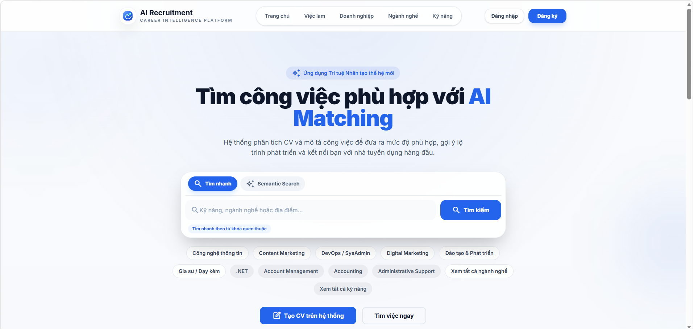 |  |  |  | 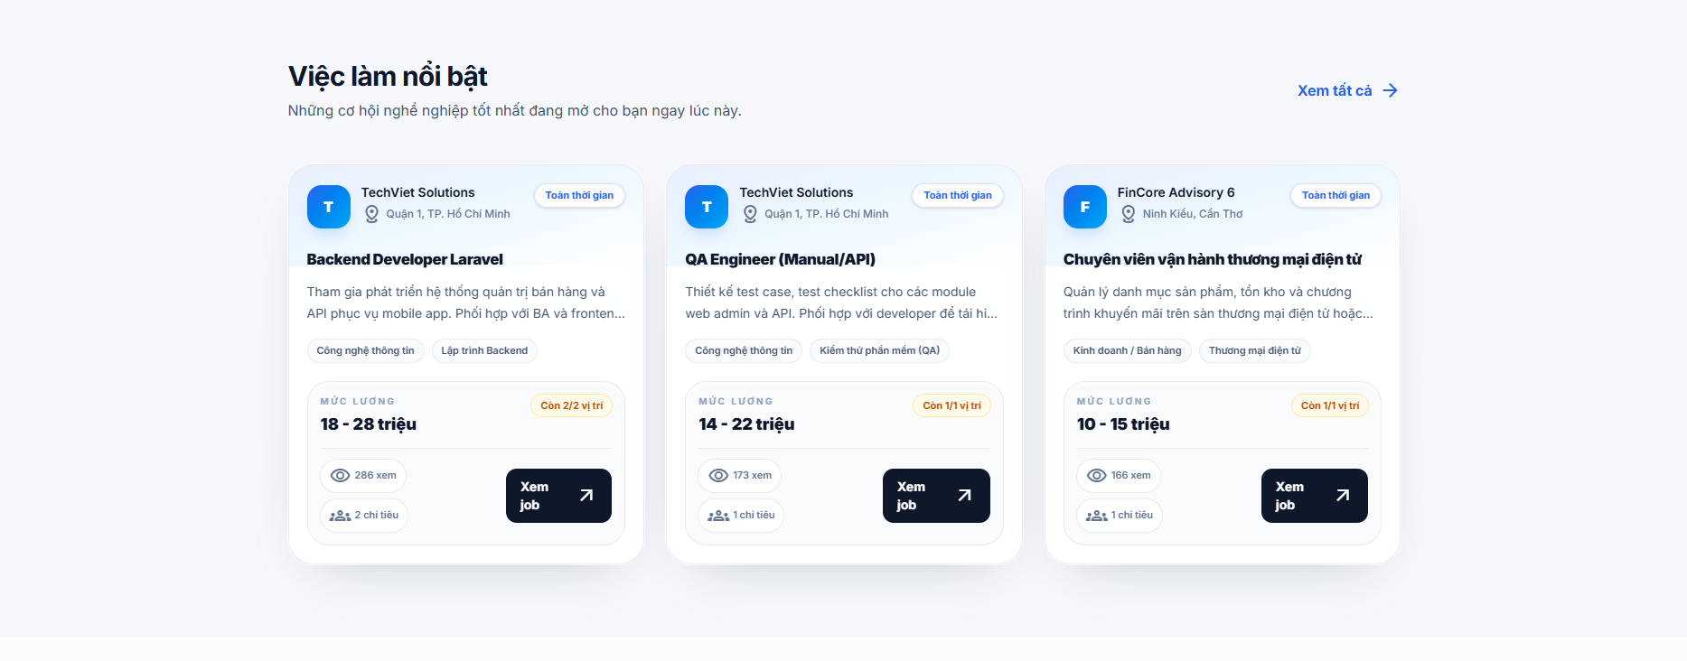 |  | 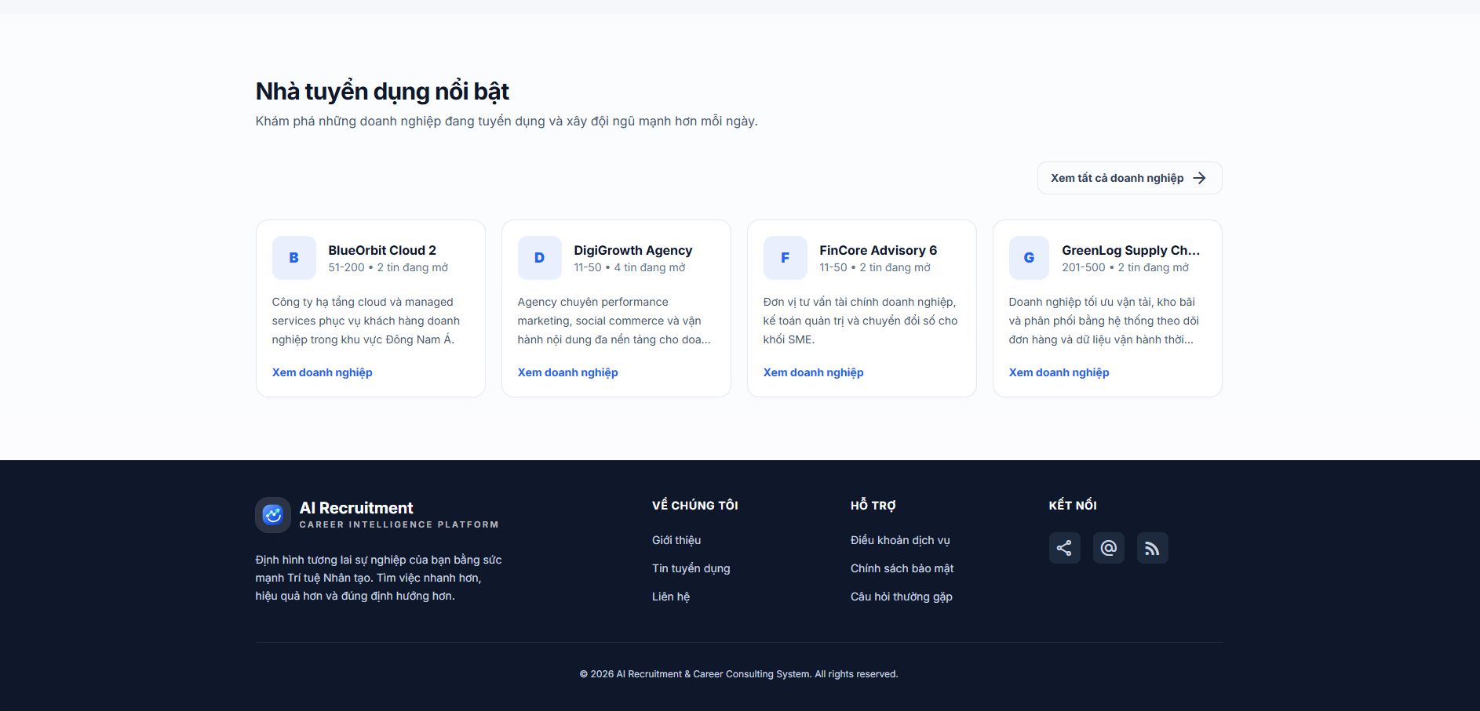
Test Case ID | Mô tả | Hành động | Điều kiện tiên quyết | Kết quả mong đợi | Kết quả thực tế | Kết quả |  |  | Kết quả |  |  | Chú thích
 |  |  |  |  |  | Vòng 1 |  |  | Vòng 2
 |  |  |  |  |  | Trạng thái | Ngày kiểm tra | Người kiểm tra | Trạng thái | Ngày kiểm tra | Người kiểm tra
GUI_SHOW Trang Chủ
GUI-TC01 | [Logo] Label/Link |  |  | - Label: AI Recruitment / Career Intelligence Platform - Text color: black / gray - Status: enable | - Label: AI Recruitment / Career Intelligence Platform - Text color: black / gray - Status: enable | Passed | 2026-04-12 | Long
GUI-TC02 | [Menu điều hướng] Link |  |  | - Text color: gray - Status: enable | - Text color: gray - Status: enable | Passed | 2026-04-12 | Long
GUI-TC03 | [Đăng nhập] Button |  |  | - Label: Đăng nhập - Text color: gray - Background: white - Status: enable | - Label: Đăng nhập - Text color: gray - Background: white - Status: enable | Passed | 2026-04-12 | Long
GUI-TC04 | [Đăng ký] Button |  |  | - Label: Đăng ký - Text color: white - Background: blue - Status: enable | - Label: Đăng ký - Text color: white - Background: blue - Status: enable | Passed | 2026-04-12 | Long
GUI-TC05 | [Ứng dụng Trí tuệ Nhân tạo thế hệ mới] label |  |  | - Label: Ứng dụng Trí tuệ Nhân tạo thế hệ mới - Text color: blue - Background: light blue - Status: visible | - Label: Ứng dụng Trí tuệ Nhân tạo thế hệ mới - Text color: blue - Background: light blue - Status: visible | Passed | 2026-04-12 | Long
GUI-TC06 | [Tìm công việc phù hợp với AI Matching] label |  |  | - Label: Tìm công việc phù hợp với AI Matching - Text color: black / blue - Status: visible | - Label: Tìm công việc phù hợp với AI Matching - Text color: black / blue - Status: visible | Passed | 2026-04-12 | Long
GUI-TC07 | [Hệ thống phân tích CV và ...] label |  |  | - Label: Hệ thống phân tích CV và ... - Text color: dark gray - Status: visible | - Label: Hệ thống phân tích CV và ... - Text color: dark gray - Status: visible | Passed | 2026-04-12 | Long
GUI-TC08 | [Tìm nhanh] Button |  |  | - Label: Tìm nhanh - Text color: white - Background: blue - Status: enable | - Label: Tìm nhanh - Text color: white - Background: blue - Status: enable | Passed | 2026-04-12 | Long
GUI-TC09 | [Semantic Search] Button |  |  | - Label: Semantic Search - Text color: black - Background: light gray - Status: enable | - Label: Semantic Search - Text color: black - Background: light gray - Status: enable | Passed | 2026-04-12 | Long
GUI-TC10 | Input từ khóa ở mode Tìm nhanh |  |  | - Placeholder: Kỹ năng hoặc ngành nghề... - Text color: dark gray - Background: light gray - Border: light gray - Status: enable | - Placeholder: Kỹ năng hoặc ngành nghề... - Text color: dark gray - Background: light gray - Border: light gray - Status: enable | Passed | 2026-04-12 | Long
GUI-TC11 | Dropdown tỉnh/thành ở mode Tìm nhanh |  |  | - Default value: Tất cả tỉnh/thành - Text color: black - Status: enable | - Default value: Tất cả tỉnh/thành - Text color: black - Status: enable | Passed | 2026-04-12 | Long
GUI-TC12 | [Tìm kiếm] Button ở mode Tìm nhanh |  |  | - Label: Tìm kiếm - Text color: white - Background: blue - Status: enable | - Label: Tìm kiếm - Text color: white - Background: blue - Status: enable | Passed | 2026-04-12 | Long
GUI-TC13 | Input mô tả ở mode Semantic Search |  |  | - Placeholder: Ví dụ: backend Laravel remote, ưu tiên REST API và MySQL - Text color: dark gray - Background: light gray - Border: light gray - Status: enable | - Placeholder: Ví dụ: backend Laravel remote, ưu tiên REST API và MySQL - Text color: dark gray - Background: light gray - Border: light gray - Status: enable | Passed | 2026-04-12 | Long
GUI-TC14 | [Tìm bằng AI] Button ở mode Semantic Search |  |  | - Label: Tìm bằng AI - Text color: white - Background: blue - Status: enable | - Label: Tìm bằng AI - Text color: white - Background: blue - Status: enable | Passed | 2026-04-12 | Long
GUI-TC15 | Helper badge ở mode Tìm nhanh |  |  | - Label: Tìm nhanh theo từ khóa quen thuộc - Text color: blue - Background: light blue - Status: visible | - Label: Tìm nhanh theo từ khóa quen thuộc - Text color: blue - Background: light blue - Status: visible | Passed | 2026-04-12 | Long
GUI-TC16 | Helper badges ở mode Semantic Search |  |  | - Label: Mô tả tự nhiên, AI tự hiểu ý bạn - Text color: blue - Background: light blue - Status: visible | - Label: Mô tả tự nhiên, AI tự hiểu ý bạn - Text color: blue - Background: light blue - Status: visible | Passed | 2026-04-12 | Long
GUI-TC17 | [Danh sách chip ngành nghề nổi bật] Link |  |  | - Text color: black - Background: white - Border: light gray - Status: visible | - Text color: black - Background: white - Border: light gray - Status: visible | Passed | 2026-04-12 | Long
GUI-TC18 | [Danh sách chip kỹ năng nổi bật] Link |  |  | - Text color: dark gray - Background: light gray - Status: visible | - Text color: dark gray - Background: light gray - Status: visible | Passed | 2026-04-12 | Long
GUI-TC19 | [Xem tất cả ngành nghề] Link |  |  | - Text color: black - Background: white - Border: light gray - Status: visible | - Text color: black - Background: white - Border: light gray - Status: visible | Passed | 2026-04-12 | Long
GUI-TC20 | [Xem tất cả kỹ năng] Link |  |  | - Text color: dark gray - Background: light gray - Status: visible | - Text color: dark gray - Background: light gray - Status: visible | Passed | 2026-04-12 | Long
GUI-TC21 | [Tạo CV trên hệ thống] Button |  |  | - Label: Tạo CV trên hệ thống - Text color: white - Background: blue - Status: enable | - Label: Tạo CV trên hệ thống - Text color: white - Background: blue - Status: enable | Passed | 2026-04-12 | Long
GUI-TC22 | [Tìm việc ngay] Button |  |  | - Label: Tìm việc ngay - Text color: dark gray - Background: gray - Border: light gray - Status: enable | - Label: Tìm việc ngay - Text color: dark gray - Background: gray - Border: light gray - Status: enable | Passed | 2026-04-12 | Long
GUI-TC23 | [Tại sao chọn AI Recruitment?] Label |  |  | - Label: Tại sao chọn AI Recruitment? - Text color: black - Status: visible | - Label: Tại sao chọn AI Recruitment? - Text color: black - Status: visible | Passed | 2026-04-12 | Long
GUI-TC24 | Card tính năng AI Matching Score |  |  | - Card title: AI Matching Score - Thành phần: icon, tiêu đề, mô tả - Text color: black / dark gray - Status: visible | - Card title: AI Matching Score - Thành phần: icon, tiêu đề, mô tả - Text color: black / dark gray - Status: visible | Passed | 2026-04-12 | Long
GUI-TC25 | Card tính năng Skill Gap Analysis |  |  | - Card title: Skill Gap Analysis - Thành phần: icon, tiêu đề, mô tả - Text color: black / dark gray - Status: visible | - Card title: Skill Gap Analysis - Thành phần: icon, tiêu đề, mô tả - Text color: black / dark gray - Status: visible | Passed | 2026-04-12 | Long
GUI-TC26 | Card tính năng Career Recommendation |  |  | - Card title: Career Recommendation - Thành phần: icon, tiêu đề, mô tả - Text color: black / dark gray - Status: visible | - Card title: Career Recommendation - Thành phần: icon, tiêu đề, mô tả - Text color: black / dark gray - Status: visible | Passed | 2026-04-12 | Long
GUI-TC27 | [Việc làm nổi bật] Label |  |  | - Label: Việc làm nổi bật - Text color: black - Status: visible | - Label: Việc làm nổi bật - Text color: black - Status: visible | Passed | 2026-04-12 | Long
GUI-TC28 | [Xem tất cả] Link |  |  | - Label: Xem tất cả - Text color: blue - Status: enable | - Label: Xem tất cả - Text color: blue - Status: enable | Passed | 2026-04-12 | Long
GUI-TC29 | Card việc làm nổi bật |  |  | - Background: white - Border: light gray - Status: visible | - Background: white - Border: light gray - Status: visible | Passed | 2026-04-12 | Long
GUI-TC30 | [Avatar] Image |  |  | - Status: visible | - Status: visible | Passed | 2026-04-12 | Long
GUI-TC31 | [TechViet Solutions] Label tên công ty |  |  | - Label: tên công ty - Text color: black - Status: visible | - Label: tên công ty - Text color: black - Status: visible | Passed | 2026-04-12 | Long
GUI-TC32 | [Quận 1, TP. Hồ Chí Minh ] Label địa chỉ công ty |  |  | - Label: địa chỉ công ty - Text color: dark gray - Status: visible | - Label: địa chỉ công ty - Text color: dark gray - Status: visible | Passed | 2026-04-12 | Long
GUI-TC33 | [Backend Developer Laravel] Label tên việc làm |  |  | - Label: tên việc làm - Text color: black - Status: visible | - Label: tên việc làm - Text color: black - Status: visible | Passed | 2026-04-12 | Long
GUI-TC34 | [Tham gia phát triển hệ ...] Label mô tả việc làm |  |  | - Label: mô tả việc làm - Text color: dark gray - Status: visible | - Label: mô tả việc làm - Text color: dark gray - Status: visible | Passed | 2026-04-12 | Long
GUI-TC35 | tag ngành nghề |  |  | - Text color: dark gray - Background: gray - Status: visible | - Text color: dark gray - Background: gray - Status: visible | Passed | 2026-04-12 | Long
GUI-TC36 | [Mức lương] Label |  |  | - Label: Mức lương - Text color: dark gray - Status: visible | - Label: Mức lương - Text color: dark gray - Status: visible | Passed | 2026-04-12 | Long
GUI-TC37 | [18 - 28 triệu] Label số tiền lương |  |  | - Label: số tiền lương - Text color: black - Status: visible | - Label: số tiền lương - Text color: black - Status: visible | Passed | 2026-04-12 | Long
GUI-TC38 | [Còn 2/2 vị trí] Label |  |  | - Label: Còn 2/2 vị trí - Text color: yellow - Background: light yellow - Status: visible | - Label: Còn 2/2 vị trí - Text color: yellow - Background: light yellow - Status: visible | Passed | 2026-04-12 | Long
GUI-TC39 | [286 xem] Label |  |  | - Label: 286 xem - Text color: dark gray - Status: visible | - Label: 286 xem - Text color: dark gray - Status: visible | Passed | 2026-04-12 | Long
GUI-TC40 | [2 chỉ tiêu] Label |  |  | - Label: 2 chỉ tiêu - Text color: dark gray - Status: visible | - Label: 2 chỉ tiêu - Text color: dark gray - Status: visible | Passed | 2026-04-12 | Long
GUI-TC41 | [Xem job] Button |  |  | - Label: Xem job - Text color: white - Background: black - Status: enable | - Label: Xem job - Text color: white - Background: black - Status: enable | Passed | 2026-04-12 | Long
GUI-TC42 | [Nhà tuyển dụng nổi bật] Label |  |  | - Label: Nhà tuyển dụng nổi bật - Text color: black - Status: visible | - Label: Nhà tuyển dụng nổi bật - Text color: black - Status: visible | Passed | 2026-04-12 | Long
GUI-TC43 | [Khám phá những doanh nghiệp đang tuyển ... ] Label |  |  | - Label: Khám phá những doanh nghiệp đang tuyển - Text color: dark gray - Status: visible | - Label: Khám phá những doanh nghiệp đang tuyển - Text color: dark gray - Status: visible | Passed | 2026-04-12 | Long
GUI-TC44 | [Xem tất cả doanh nghiệp] Button |  |  | - Label: Xem tất cả doanh nghiệp - Text color: black - Background: white - Border: light gray - Status: enable | - Label: Xem tất cả doanh nghiệp - Text color: black - Background: white - Border: light gray - Status: enable | Passed | 2026-04-12 | Long
GUI-TC45 | Card công ty |  |  | - Background: white - Border: light gray - Status: visible | - Background: white - Border: light gray - Status: visible | Passed | 2026-04-12 | Long
GUI-TC46 | [Avatar] Image |  |  | - Status: visible | - Status: visible | Passed | 2026-04-12 | Long
GUI-TC47 | [BlueOrbit Cloud 2] Label tên công ty |  |  | - Label: tên công ty - Text color: black - Status: visible | - Label: tên công ty - Text color: black - Status: visible | Passed | 2026-04-12 | Long
GUI-TC48 | [Công ty hạ tầng cloud ...] Label mô tả công ty |  |  | - Label: mô tả công ty - Text color: black - Status: visible | - Label: mô tả công ty - Text color: black - Status: visible | Passed | 2026-04-12 | Long
GUI-TC49 | [Xem doanh nghiệp] Link |  |  | - Label: Xem tất cả - Text color: blue - Status: enable | - Label: Xem tất cả - Text color: blue - Status: enable | Passed | 2026-04-12 | Long
FUNCTION_SHOW Trang Chủ
FUNC-TC01 | Hiển thị trang chủ thành công | 1. Truy cập trang chủ. | Truy cập vào hệ thống | Hệ thống hiển thị trang chủ với đầy đủ các khu vực chính: hero, lợi ích hệ thống, việc làm nổi bật và nhà tuyển dụng nổi bật. | Hệ thống hiển thị trang chủ với đầy đủ các khu vực chính: hero, lợi ích hệ thống, việc làm nổi bật và nhà tuyển dụng nổi bật. | Passed | 2026-04-12 | Long
FUNC-TC02 | Hiển thị ngành nghề nổi bật thành công | 1. Truy cập trang chủ. | 1. Truy cập vào hệ thống 2. Backend đang hoạt động và có dữ liệu ngành nghề. | Hệ thống hiển thị các ngành nghề nổi bật dưới dạng link. | Hệ thống hiển thị các ngành nghề nổi bật dưới dạng link. | Passed | 2026-04-12 | Long
FUNC-TC03 | Xem chi tiết ngành nghề | 1 .Truy cập trang chủ. 2. Click một ngành nghề nổi bật trên trang chủ. | 1. Truy cập vào hệ thống 2. Danh sách ngành nghề nổi bật có dữ liệu. | Hệ thống chuyển sang trang chi tiết ngành nghề tương ứng. | Hệ thống chuyển sang trang chi tiết ngành nghề tương ứng. | Passed | 2026-04-12 | Long
FUNC-TC04 | Hiển thị kỹ năng nổi bật thành công | 1. Truy cập trang chủ. | 1. Truy cập vào hệ thống 2. Danh sách kỹ năng nổi bật có dữ liệu. | Hệ thống hiển thị các kỹ năng nổi bật dưới dạng link. | Hệ thống hiển thị các kỹ năng nổi bật dưới dạng link. | Passed | 2026-04-12 | Long
FUNC-TC05 | Xem chi tiết kỹ năng | 1 .Truy cập trang chủ. 2. Click một kỹ năng nổi bật trên trang chủ. | 1. Truy cập vào hệ thống 2. Danh sách kỹ năng nổi bật có dữ liệu. | Hệ thống chuyển sang trang chi tiết kỹ năng tương ứng. | Hệ thống chuyển sang trang chi tiết kỹ năng tương ứng. | Passed | 2026-04-12 | Long
FUNC-TC06 | Chuyển đến trang tạo CV | 1 .Truy cập trang chủ. 2. Click “Tạo CV trên hệ thống”. | Truy cập vào hệ thống | Hệ thống chuyển đến trang tạo CV nếu đã đăng nhập; nếu chưa đăng nhập thì chuyển đến trang đăng nhập. | Hệ thống chuyển đến trang tạo CV nếu đã đăng nhập; nếu chưa đăng nhập thì chuyển đến trang đăng nhập. | Passed | 2026-04-12 | Long
FUNC-TC07 | Chuyển đến trang tìm việc | 1 .Truy cập trang chủ. 2. Click “Tìm việc ngay”. | Truy cập vào hệ thống | Hệ thống chuyển sang trang danh sách việc làm. | Hệ thống chuyển sang trang danh sách việc làm. | Passed | 2026-04-12 | Long
FUNC-TC08 | Hiển thị việc làm nổi bật thành công | 1. Truy cập trang chủ. | 1. Truy cập vào hệ thống 2. Backend đang hoạt động và có dữ liệu tin tuyển dụng. | Hệ thống hiển thị danh sách việc làm nổi bật gồm tên việc làm, công ty, địa điểm, lương và trạng thái tuyển dụng. | Hệ thống hiển thị danh sách việc làm nổi bật gồm tên việc làm, công ty, địa điểm, lương và trạng thái tuyển dụng. | Passed | 2026-04-12 | Long
FUNC-TC09 | Hiển thị trạng thái khi không có việc làm nổi bật | 1. Truy cập trang chủ. | 1. Truy cập vào hệ thống 2. Backend trả về danh sách việc làm rỗng. | Hệ thống hiển thị thông báo: “Chưa có tin tuyển dụng nổi bật để hiển thị.” | Hệ thống hiển thị thông báo: “Chưa có tin tuyển dụng nổi bật để hiển thị.” | Passed | 2026-04-12 | Long
FUNC-TC10 | Xem chi tiết việc làm nổi bật | 1 .Truy cập trang chủ. 2. Tại khu vực “Việc làm nổi bật”, Click “Xem job”. | 1. Truy cập vào hệ thống 2. Danh sách việc làm nổi bật có dữ liệu. | Hệ thống chuyển sang trang chi tiết việc làm tương ứng. | Hệ thống chuyển sang trang chi tiết việc làm tương ứng. | Passed | 2026-04-12 | Long
FUNC-TC11 | Xem tất cả việc làm | 1 .Truy cập trang chủ. 2. Tại khu vực “Việc làm nổi bật”, Click “Xem tất cả". | Truy cập vào hệ thống | Hệ thống chuyển sang trang danh sách việc làm. | Hệ thống chuyển sang trang danh sách việc làm. | Passed | 2026-04-12 | Long
FUNC-TC12 | Hiển thị nhà tuyển dụng nổi bật thành công | 1. Truy cập trang chủ. | 1. Truy cập vào hệ thống 2. Backend đang hoạt động và có dữ liệu công ty. | Hệ thống hiển thị danh sách nhà tuyển dụng nổi bật gồm logo/tên công ty, quy mô, số tin đang mở và mô tả. | Hệ thống hiển thị danh sách nhà tuyển dụng nổi bật gồm logo/tên công ty, quy mô, số tin đang mở và mô tả. | Passed | 2026-04-12 | Long
FUNC-TC13 | Xem chi tiết việc làm nổi bật | 1 .Truy cập trang chủ. 2. Tại khu vực “Nhà tuyển dụng nổi bật”, Click “Xem doanh nghiệp”. | 1. Truy cập vào hệ thống 2. Danh sách nhà tuyển dụng nổi bật có dữ liệu. | Hệ thống chuyển sang trang chi tiết công ty tương ứng. | Hệ thống chuyển sang trang chi tiết công ty tương ứng. | Passed | 2026-04-12 | Long
FUNC-TC14 | Xem tất cả việc làm | 1 .Truy cập trang chủ. 2. Tại khu vực “Nhà tuyển dụng nổi bật”, Click “Xem tất cả". | Truy cập vào hệ thống | Hệ thống chuyển sang trang danh sách công ty. | Hệ thống chuyển sang trang danh sách công ty. | Passed | 2026-04-12 | Long

Đăng nhập
Project Name | XÂY DỰNG HỆ THỐNG TUYỂN DỤNG VÀ TƯ VẤN VIỆC LÀM TÍCH HỢP TRÍ TUỆ NHÂN TẠO
Module Code | Đăng Nhập
 | Hoàn thành | Lỗi | Chưa kiểm tra | Bị chăn | Tổng số trường hợp thử nghiệm
Round 1 | 29 | 2 | 0 | 0 | 29
Round 2 | 2 | 0 | 0 | 0 | 2
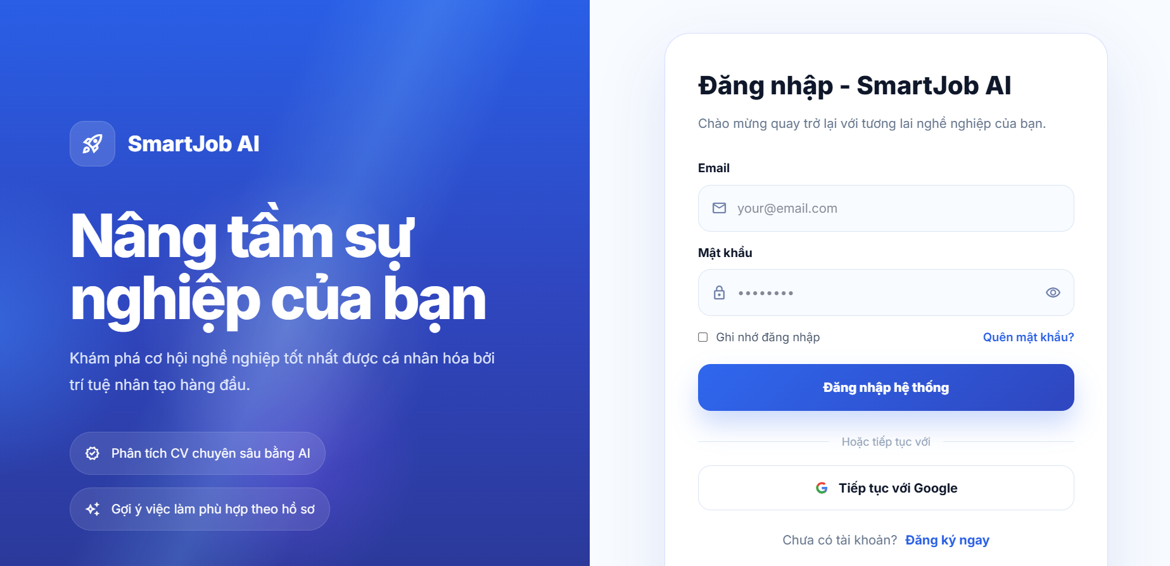

Test Case ID | Mô tả | Hành động | Điều kiện tiên quyết | Kết quả mong đợi | Kết quả thực tế | Kết quả |  |  | Kết quả |  |  | Chú thích
 |  |  |  |  |  | Vòng 1 |  |  | Vòng 2
 |  |  |  |  |  | Trạng thái | Ngày kiểm tra | Người kiểm tra | Trạng thái | Ngày kiểm tra | Người kiểm tra
GUI_SHOW Trang đăng nhập
GUI-DN01 | [Logo] Label/Link |  |  | - Label: white - Status: enable | - Label: white - Status: enable | Passed | 2026-04-12 | Long
GUI-DN02 | [Nâng tầm sự nghiệp của bạn] Label |  |  | - Label: Nâng tầm sự nghiệp của bạn - Text color: white - Status: visible | - Label: Nâng tầm sự nghiệp của bạn - Text color: white - Status: visible | Passed | 2026-04-12 | Long
GUI-DN03 | [Khám phá cơ hội ... ] Label |  |  | - Label: Khám phá cơ hội - Text color: white - Status: visible | - Label: Khám phá cơ hội - Text color: white - Status: visible | Passed | 2026-04-12 | Long
GUI-DN04 | [Phân tích CV chuyên sâu bằng AI / Gợi ý việc làm phù hợp theo hồ sơ] Label |  |  | - Label: Phân tích CV chuyên sâu bằng AI / Gợi ý việc làm phù hợp theo hồ sơ - Text color: white - Status: visible | - Label: Phân tích CV chuyên sâu bằng AI / Gợi ý việc làm phù hợp theo hồ sơ - Text color: white - Status: visible | Passed | 2026-04-12 | Long
GUI-DN05 | [Đăng nhập - SmartJob AI] Label |  |  | - Label: Đăng nhập - SmartJob AI - Text color: black - Status: enable | - Label: Đăng nhập - SmartJob AI - Text color: black - Status: enable | Passed | 2026-04-12 | Long
GUI-DN06 | [Chào mừng quay trở lại ... ] Label |  |  | - Label: Chào mừng quay trở lại - Text color: dark gray - Status : visible | - Label: Chào mừng quay trở lại - Text color: dark gray - Status : visible | Passed | 2026-04-12 | Long
GUI-DN07 | Input Email |  |  | - Placeholder: your@email.com - Text color: dark gray - Background: light gray - Border: light gray - Status: enable | - Placeholder: your@email.com - Text color: dark gray - Background: light gray - Border: light gray - Status: enable | Passed | 2026-04-12 | Long
GUI-DN08 | Input Mật khẩu |  |  | - Placeholder: ...... - Text color: dark gray - Background: light gray - Border: light gray - Status: enable | - Placeholder: ...... - Text color: dark gray - Background: light gray - Border: light gray - Status: enable | Passed | 2026-04-12 | Long
GUI-DN09 | [Hiện/ẩn mật khẩu] Button/Icon |  |  | - Text color: gray - Status: enable | - Text color: gray - Status: enable | Passed | 2026-04-12 | Long
GUI-DN10 | [Remember me] Checkbox |  |  | - Label: Remember me - Text color: dark gray - Status: enable | - Label: Remember me - Text color: dark gray - Status: enable | Passed | 2026-04-12 | Long
GUI-DN11 | [Quên mật khẩu?] Link |  |  | - Label: Quên mật khẩu? - Text color: blue - Status: enable | - Label: Quên mật khẩu? - Text color: blue - Status: enable | Passed | 2026-04-12 | Long
GUI-DN12 | [Đăng nhập hệ thống] Button |  |  | - Label: Đăng nhập hệ thống - Text color: white - Background: blue - Status: enable | - Label: Đăng nhập hệ thống - Text color: white - Background: blue - Status: enable | Passed | 2026-04-12 | Long
GUI-DN13 | [Tiếp tục với Google] Button |  |  | - Label: Tiếp tục với Google - Text color: black - Background: white - Status: enable | - Label: Tiếp tục với Google - Text color: black - Background: white - Status: enable | Passed | 2026-04-12 | Long
GUI-DN14 | [Đăng ký ngay] Link |  |  | - Label: Đăng ký ngay - Text color: blue - Status: enable | - Label: Đăng ký ngay - Text color: blue - Status: enable | Passed | 2026-04-12 | Long
FUNCTION_SHOW Trang đăng nhập
FUNC-DN01 | Đăng nhập thành công với tài khoản ứng viên | 1. Nhập email ứng viên hợp lệ 2. Nhập mật khẩu đúng 3. Click "Đăng nhập hệ thống". | 1. Truy cập trang đăng nhập 2. Tài khoản ứng viên tồn tại và đã xác thực email. | Hệ thống đăng nhập thành công và chuyển đến trang Dashboard ứng viên. | Hệ thống đăng nhập thành công và chuyển đến trang Dashboard nhà tuyển dụng. | Failed | 2026-04-12 | Long | Passed | 2026-04-15 | Long
FUNC-DN02 | Đăng nhập thành công với tài khoản nhà tuyển dụng | 1. Nhập email nhà tuyển dụng hợp lệ 2. Nhập mật khẩu đúng 3. Click "Đăng nhập hệ thống". | 1. Truy cập trang đăng nhập 2. Tài khoản nhà tuyển dụng tồn tại và đã xác thực email. | Hệ thống đăng nhập thành công và chuyển đến trang Dashboard nhà tuyển dụng. | Hệ thống đăng nhập thành công và chuyển đến trang Dashboard nhà tuyển dụng. | Passed | 2026-04-12 | Long
FUNC-DN03 | Đăng nhập thành công với tài khoản admin | 1. Nhập email admin hợp lệ 2. Nhập mật khẩu đúng 3. Click "Đăng nhập hệ thống". | 1. Truy cập trang đăng nhập 2. Tài khoản admin tồn tại và đã xác thực email. | Hệ thống đăng nhập thành công và chuyển đến trang Dashboard admin. | Hệ thống đăng nhập thành công và chuyển đến trang Dashboard nhà tuyển dụng. | Failed | 2026-04-12 | Long | Passed | 2026-04-15 | Long
FUNC-DN04 | Đăng nhập thất bại khi nhập sai mật khẩu | 1. Nhập email hợp lệ 2. Nhập mật khẩu sai 3. Click "Đăng nhập hệ thống". | 1. Truy cập trang đăng nhập 2. Tài khoản đã tồn tại. | Hệ thống hiển thị thông báo lỗi "Email hoặc mật khẩu không đúng.". | Hệ thống hiển thị thông báo lỗi "Email hoặc mật khẩu không đúng.". | Passed | 2026-04-12 | Long
FUNC-DN05 | Đăng nhập thất bại khi email không tồn tại | 1. Nhập email không hợp lệ 2. Nhập mật khẩu bất kỳ 3. Click "Đăng nhập hệ thống". | 1. Truy cập trang đăng nhập 2. Email chưa được đăng ký trong hệ thống. | Hệ thống hiển thị thông báo lỗi "Email hoặc mật khẩu không đúng.". | Hệ thống hiển thị thông báo lỗi "Email hoặc mật khẩu không đúng.". | Passed | 2026-04-12 | Long
FUNC-DN06 | Để trống trường email | 1. Để trống email 2. Nhập mật khẩu bất kỳ 3. Click "Đăng nhập hệ thống". | Truy cập trang đăng nhập | Hệ thống hiển thị thông báo lỗi "Vui lòng nhập email". | Hệ thống hiển thị thông báo lỗi "Vui lòng nhập email". | Passed | 2026-04-12 | Long
FUNC-DN07 | Nhập email sai định dạng | 1. Nhập email sai định dạng 2. Nhập mật khẩu bất kỳ 3. Click "Đăng nhập hệ thống". | Truy cập trang đăng nhập | Hệ thống hiển thị thông báo lỗi "Email không hợp lệ". | Hệ thống hiển thị thông báo lỗi "Email không hợp lệ". | Passed | 2026-04-12 | Long
FUNC-DN08 | Để trống trường mật khẩu | 1. Nhập email hợp lệ 2. Để trống mật khẩu 3. Click "Đăng nhập hệ thống". | Truy cập trang đăng nhập | Hệ thống hiển thị thông báo lỗi "Vui lòng nhập mật khẩu". | Hệ thống hiển thị thông báo lỗi "Vui lòng nhập mật khẩu". | Passed | 2026-04-12 | Long
FUNC-DN09 | Để trống tất cả các trường | 1. Để trống email và mật khẩu 2. Click "Đăng nhập hệ thống". | Truy cập trang đăng nhập | Hệ thống hiển thị thông báo lỗi “Vui lòng nhập email” và "Vui lòng nhập mật khẩu" | Hệ thống hiển thị thông báo lỗi “Vui lòng nhập email” và "Vui lòng nhập mật khẩu" | Passed | 2026-04-12 | Long
FUNC-DN10 | Hiện/ẩn mật khẩu thành công | 1. Nhập mật khẩu bất kỳ 2. Click icon hiện/ẩn mật khẩu. | Truy cập trang đăng nhập | Hệ thống chuyển đổi trạng thái hiển thị mật khẩu thành công. | Hệ thống chuyển đổi trạng thái hiển thị mật khẩu thành công. | Passed | 2026-04-12 | Long
FUNC-DN11 | Ghi nhớ email đăng nhập | 1. Nhập email admin hợp lệ 2. Nhập mật khẩu đúng 3. Tick “Remember me” 4. Click "Đăng nhập hệ thống". | 1. Truy cập trang đăng nhập 2. Tài khoản đã tồn tại. | Email được lưu và tự động hiển thị lại khi quay lại trang đăng nhập. | Email được lưu và tự động hiển thị lại khi quay lại trang đăng nhập. | Passed | 2026-04-12 | Long
FUNC-DN12 | Không ghi nhớ email đăng nhập | 1. Nhập email admin hợp lệ 2. Nhập mật khẩu đúng 3. Không tick “Remember me” 4. Click "Đăng nhập hệ thống". | 1. Truy cập trang đăng nhập 2. Tài khoản đã tồn tại. | Email không được tự động điền lại. | Email không được tự động điền lại. | Passed | 2026-04-12 | Long
FUNC-DN13 | Chuyển sang trang quên mật khẩu | Click link “Quên mật khẩu”. | Truy cập trang đăng nhập | Hệ thống chuyển sang trang quên mật khẩu. | Hệ thống chuyển sang trang quên mật khẩu. | Passed | 2026-04-12 | Long
FUNC-DN14 | Đăng nhập bằng Google | Click “Đăng nhập bằng Google”. | 1. Truy cập trang đăng nhập 2. Hệ thống đã cấu hình Google OAuth. | Hệ thống chuyển sang trang xác thực Google. | Hệ thống chuyển sang trang xác thực Google. | Passed | 2026-04-12 | Long
FUNC-DN15 | Đăng nhập bằng tài khoản chưa xác thực email | 1. Nhập email và mật khẩu của tài khoản chưa xác thực 2. Click "Đăng nhập hệ thống". | 1. Truy cập trang đăng nhập 2. Tài khoản tồn tại nhưng chưa xác thực email. | Hệ thống hiển thị thông báo lỗi "Tài khoản chưa xác thực email. Vui lòng kiểm tra hộp thư và xác nhận trước khi đăng nhập." | Hệ thống hiển thị thông báo lỗi "Tài khoản chưa xác thực email. Vui lòng kiểm tra hộp thư và xác nhận trước khi đăng nhập." | Passed | 2026-04-12 | Long

Đăng ký
Project Name | XÂY DỰNG HỆ THỐNG TUYỂN DỤNG VÀ TƯ VẤN VIỆC LÀM TÍCH HỢP TRÍ TUỆ NHÂN TẠO
Module Code | Đăng ký
 | Hoàn thành | Lỗi | Chưa kiểm tra | Bị chặn | Tổng số trường hợp thử nghiệm
Round 1 | 32 | 0 | 0 | 0 | 32
Round 2 | 0 | 0 | 0 | 0 | 0
 | 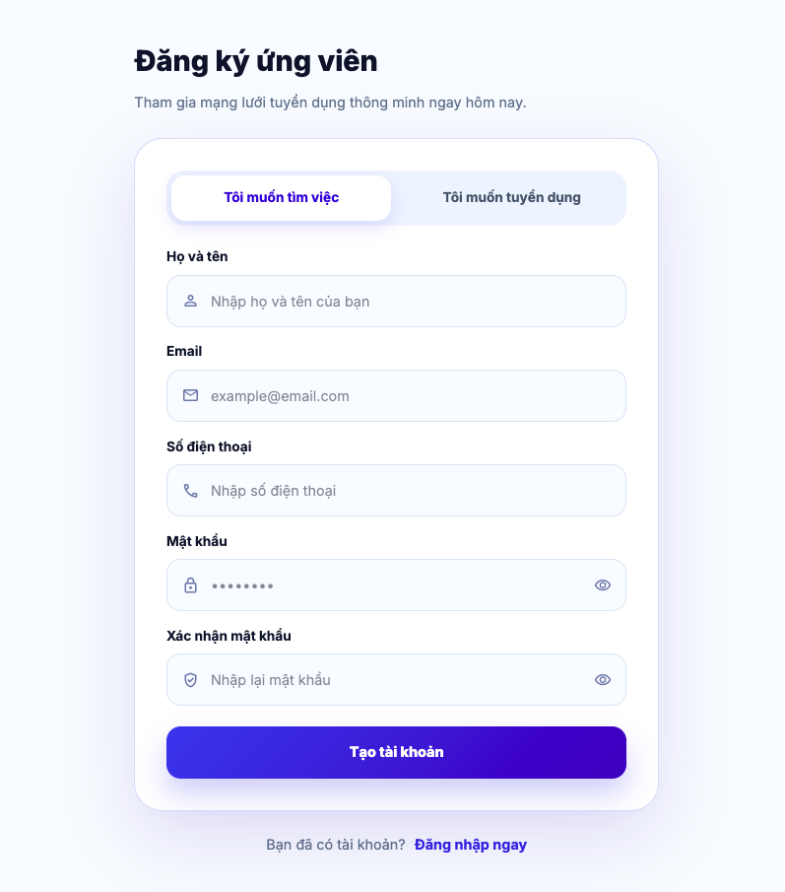 |  | 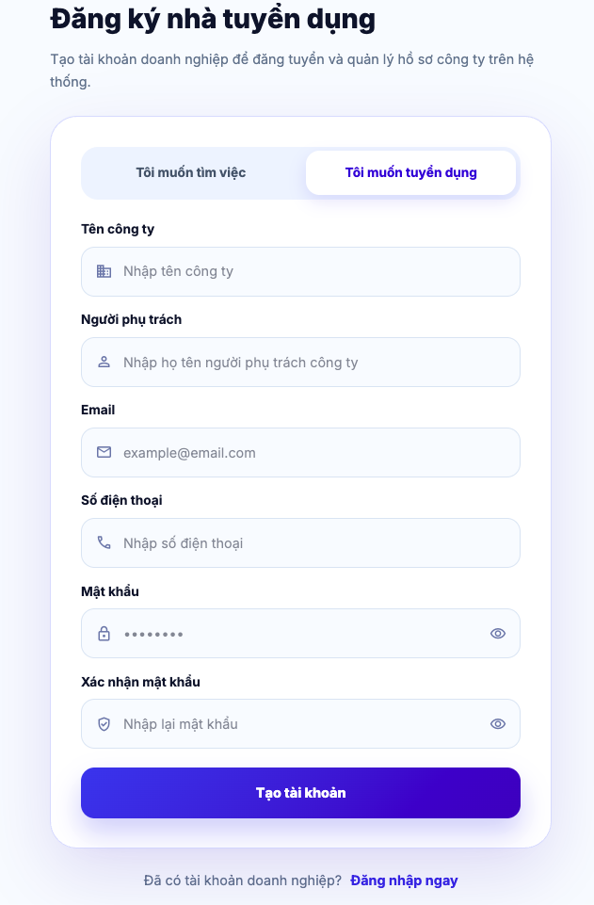

Test Case ID | Mô tả | Hành động | Điều kiện tiên quyết | Kết quả mong đợi | Kết quả thực tế | Kết quả |  |  | Kết quả |  |  | Chú thích
 |  |  |  |  |  | Vòng 1 |  |  | Vòng 2
 |  |  |  |  |  | Trạng thái | Ngày kiểm tra | Người kiểm tra | Trạng thái | Ngày kiểm tra | Người kiểm tra
GUI_SHOW Đăng ký
GUI-DK01 | [Đăng ký ứng viên] Label | Chọn tab "Tôi muốn tìm việc" |  | - Label: Đăng ký ứng viên - Text color: black - Status: visible | - Label: Đăng ký ứng viên - Text color: black - Status: visible | Passed | 2026-04-12 | Mai
GUI-DK02 | [Đăng ký nhà tuyển dụng] Label | Chọn tab "Tôi muốn tuyển dụng" |  | - Label: Đăng ký nhà tuyển dụng - Text color: black - Status: visible | - Label: Đăng ký nhà tuyển dụng - Text color: black - Status: visible | Passed | 2026-04-12 | Mai
GUI-DK03 | Content mô tả |  |  | - Text color: gray - Status: visible | - Text color: gray - Status: visible | Passed | 2026-04-12 | Mai
GUI-DK04 | [Tôi muốn tìm việc/ Tôi muốn tuyển dụng] Tab switcher |  |  | - Label: Tôi muốn tìm việc/ Tôi muốn tuyển dụng - Text color: primary/gray - Status: visible | - Label: Tôi muốn tìm việc/ Tôi muốn tuyển dụng - Text color: primary/gray - Status: visible | Passed | 2026-04-12 | Mai
GUI-DK05 | [Họ và tên] TextField |  |  | - Label: Họ và tên - Text color: black - Status: visible - Placeholder: Nhập họ và tên của bạn | - Label: Họ và tên - Text color: black - Status: visible - Placeholder: Nhập họ và tên của bạn | Passed | 2026-04-12 | Mai
GUI-DK06 | [Email] TextField |  |  | - Label: Email - Text color: black - Status: visible - Placeholder: example@email.com | - Label: Email - Text color: black - Status: visible - Placeholder: example@email.com | Passed | 2026-04-12 | Mai
GUI-DK07 | [Số điện thoại] TextField |  |  | - Label: Số điện thoại - Text color: black - Status: visible - Placeholder: Nhập số điện thoại | - Label: Số điện thoại - Text color: black - Status: visible - Placeholder: Nhập số điện thoại | Passed | 2026-04-12 | Mai
GUI-DK08 | [Mật khẩu] TextField |  |  | - Label: Mật khẩu - Text color: black - Status: visible - Placeholder: ****** | - Label: Mật khẩu - Text color: black - Status: visible - Placeholder: ****** | Passed | 2026-04-12 | Mai
GUI-DK09 | [Xác nhận mật khẩu] TextField |  |  | - Label: Xác nhận mật khẩu - Text color: black - Status: visible - Placeholder: Nhập lại mật khẩu | - Label: Xác nhận mật khẩu - Text color: black - Status: visible - Placeholder: Nhập lại mật khẩu | Passed | 2026-04-12 | Mai
GUI-DK10 | [Tên công ty] TextField | Chọn tab "Tôi muốn tuyển dụng" |  | - Label: Tên công ty - Text color: black - Status: visible - Placeholder: Nhập tên công ty | - Label: Tên công ty - Text color: black - Status: visible - Placeholder: Nhập tên công ty | Passed | 2026-04-12 | Mai
GUI-DK11 | [Người phụ trách] TextField | Chọn tab "Tôi muốn tuyển dụng" |  | - Label: Người phụ trách - Text color: black - Status: visible - Placeholder: Nhập họ tên người phụ trách công ty | - Label: Người phụ trách - Text color: black - Status: visible - Placeholder: Nhập họ tên người phụ trách công ty | Passed | 2026-04-12 | Mai
GUI-DK12 | [Tạo tài khoản] Button |  |  | - Label: Tạo tài khoản - Text color: white - Status: visible - Background: blue | - Label: Tạo tài khoản - Text color: white - Status: visible - Background: blue | Passed | 2026-04-12 | Mai
GUI-DK13 | [Đăng nhập ngay] Link |  |  | - Label: Đăng nhập ngay - Text color: blue - Status: visible | - Label: Đăng nhập ngay - Text color: blue - Status: visible | Passed | 2026-04-12 | Mai
FUNCTION_SHOW Đăng ký
FUNC-DK01 | Truy cập trang đăng ký | 1. Mở trang đăng ký | Người dùng chưa đăng nhập hệ thống | Hệ thống hiển thị trang đăng ký thành công | Hệ thống hiển thị trang đăng ký thành công | Passed | 2026-04-12 | Mai
FUNC-DK02 | Đăng ký ứng viên thành công | 1. Mở trang đăng ký 2. Chọn tab "Tôi muốn tìm việc" 3. Nhập họ và tên 4. Nhập email hợp lệ 5. Nhập số điện thoại hợp lệ 6. Nhập mật khẩu hợp lệ 7. Nhập xác nhận mật khẩu khớp với mật khẩu 8. Nhấn nút "Tạo tài khoản" | - Người dùng chưa đăng nhập hệ thống - Email và số điện thoại chưa tồn tại trong hệ thống - Người dùng nhập dữ liệu hợp lệ | - Hệ thống tạo mới tài khoản ứng viên thành công - Hiển thị thông báo "Đăng ký thành công! Vui lòng đăng nhập", sau đó chuyển về trang đăng nhập - Tại trang đăng nhập điền sẵn email và kèm thông báo "Đăng ký thành công! Vui lòng kiểm tra email để xác thực tài khoản trước khi đăng nhập" | - Hệ thống tạo mới tài khoản ứng viên thành công - Hiển thị thông báo "Đăng ký thành công! Vui lòng đăng nhập", sau đó chuyển về trang đăng nhập - Tại trang đăng nhập điền sẵn email và kèm thông báo "Đăng ký thành công! Vui lòng kiểm tra email để xác thực tài khoản trước khi đăng nhập" | Passed | 2026-04-12 | Mai
FUNC-DK03 | Đăng ký nhà tuyển dụng thành công | 1. Mở trang đăng ký 2. Chọn tab "Tôi muốn tuyển dụng" 3. Nhập tên công ty 4. Nhập tên người phụ trách 5. Nhập email hợp lệ 6. Nhập số điện thoại hợp lệ 7. Nhập mật khẩu hợp lệ 8. Nhập xác nhận mật khẩu khớp với mật khẩu 9. Nhấn nút "Tạo tài khoản" | - Người dùng chưa đăng nhập hệ thống - Email và số điện thoại chưa tồn tại trong hệ thống - Người dùng nhập dữ liệu hợp lệ | - Hệ thống tạo mới tài khoản nhà tuyển dụng thành công - Hiển thị thông báo "Đăng ký thành công! Vui lòng đăng nhập", sau đó chuyển về trang đăng nhập - Tại trang đăng nhập điền sẵn email và kèm thông báo "Đăng ký thành công! Vui lòng kiểm tra email để xác thực tài khoản trước khi đăng nhập" | - Hệ thống tạo mới tài khoản nhà tuyển dụng thành công - Hiển thị thông báo "Đăng ký thành công! Vui lòng đăng nhập", sau đó chuyển về trang đăng nhập - Tại trang đăng nhập điền sẵn email và kèm thông báo "Đăng ký thành công! Vui lòng kiểm tra email để xác thực tài khoản trước khi đăng nhập" | Passed | 2026-04-12 | Mai
FUNC-DK04 | Bỏ trống họ tên ứng viên | 1. Mở trang đăng ký 2. Chọn tab "Tôi muốn tìm việc" 3. Để trống trường họ và tên 4. Nhập email hợp lệ 5. Nhập số điện thoại hợp lệ 6. Nhập mật khẩu hợp lệ 7. Nhập xác nhận mật khẩu khớp với mật khẩu 8. Nhấn nút "Tạo tài khoản" | - Người dùng chưa đăng nhập hệ thống - Người dùng nhập dữ liệu hợp lệ cho các trường còn lại | - Hệ thống không thực hiện đăng ký tài khoản - Hệ thống hiển thị lỗi tại trường "Họ và tên" và thông báo "Vui lòng nhập họ tên" | - Hệ thống không thực hiện đăng ký tài khoản - Hệ thống hiển thị lỗi tại trường "Họ và tên" và thông báo "Vui lòng nhập họ tên" | Passed | 2026-04-12 | Mai
FUNC-DK05 | Bỏ trống email | 1. Mở trang đăng ký 2. Chọn tab "Tôi muốn tìm việc" 3. Nhập họ và tên 4. Để trống trường email 5. Nhập số điện thoại hợp lệ 6. Nhập mật khẩu hợp lệ 7. Nhập xác nhận mật khẩu khớp với mật khẩu 8. Nhấn nút "Tạo tài khoản" | - Người dùng chưa đăng nhập hệ thống - Người dùng nhập dữ liệu hợp lệ cho các trường còn lại | - Hệ thống không thực hiện đăng ký tài khoản - Hệ thống hiển thị lỗi tại trường "Email" và thông báo "Vui lòng nhập email" | - Hệ thống không thực hiện đăng ký tài khoản - Hệ thống hiển thị lỗi tại trường "Email" và thông báo "Vui lòng nhập email" | Passed | 2026-04-12 | Mai
FUNC-DK06 | Email sai định dạng | 1. Mở trang đăng ký 2. Chọn tab "Tôi muốn tìm việc" 3. Nhập họ và tên 4. Nhập email sai định dạng 5. Nhập số điện thoại hợp lệ 6. Nhập mật khẩu hợp lệ 7. Nhập xác nhận mật khẩu khớp với mật khẩu 8. Nhấn nút "Tạo tài khoản" | - Người dùng chưa đăng nhập hệ thống - Người dùng nhập dữ liệu hợp lệ cho các trường còn lại | - Hệ thống không thực hiện đăng ký tài khoản - Hệ thống hiển thị lỗi tại trường "Email" và thông báo "Email không hợp lệ" | - Hệ thống không thực hiện đăng ký tài khoản - Hệ thống hiển thị lỗi tại trường "Email" và thông báo "Email không hợp lệ" | Passed | 2026-04-12 | Mai
FUNC-DK07 | Email đã tồn tại | 1. Mở trang đăng ký 2. Chọn tab "Tôi muốn tìm việc" 3. Nhập họ và tên 4. Nhập email đã tồn tại 5. Nhập số điện thoại hợp lệ 6. Nhập mật khẩu hợp lệ 7. Nhập xác nhận mật khẩu khớp với mật khẩu 8. Nhấn nút "Tạo tài khoản" | - Người dùng chưa đăng nhập hệ thống - Người dùng nhập dữ liệu hợp lệ cho các trường còn lại | - Hệ thống không thực hiện đăng ký tài khoản - Hệ thống hiển thị lỗi tại trường "Email" và thông báo "Email này đã được sử dụng" | - Hệ thống không thực hiện đăng ký tài khoản - Hệ thống hiển thị lỗi tại trường "Email" và thông báo "Email này đã được sử dụng" | Passed | 2026-04-12 | Mai
FUNC-DK08 | Bỏ trống số điện thoại | 1. Mở trang đăng ký 2. Chọn tab "Tôi muốn tìm việc" 3. Nhập họ và tên 4. Nhập email hợp lệ 5. Bỏ trống trường số điện thoại 6. Nhập mật khẩu hợp lệ 7. Nhập xác nhận mật khẩu khớp với mật khẩu 8. Nhấn nút "Tạo tài khoản" | - Người dùng chưa đăng nhập hệ thống - Người dùng nhập dữ liệu hợp lệ cho các trường còn lại | - Hệ thống không thực hiện đăng ký tài khoản - Hệ thống hiển thị lỗi tại trường "Số điện thoại" và thông báo "Vui lòng nhập số điện thoại" | - Hệ thống không thực hiện đăng ký tài khoản - Hệ thống hiển thị lỗi tại trường "Số điện thoại" và thông báo "Vui lòng nhập số điện thoại" | Passed | 2026-04-12 | Mai
FUNC-DK09 | Số điện thoại sai định dạng | 1. Mở trang đăng ký 2. Chọn tab "Tôi muốn tìm việc" 3. Nhập họ và tên 4. Nhập email hợp lệ 5. Nhập số điện thoại sai định dạng 6. Nhập mật khẩu hợp lệ 7. Nhập xác nhận mật khẩu khớp với mật khẩu 8. Nhấn nút "Tạo tài khoản" | - Người dùng chưa đăng nhập hệ thống - Người dùng nhập dữ liệu hợp lệ cho các trường còn lại | - Hệ thống không thực hiện đăng ký tài khoản - Hệ thống hiển thị lỗi tại trường "Số điện thoại" và thông báo "Số điện thoại không đúng định dạng, phải bắt đầu bằng 0 và chỉ chứa chữ số" | - Hệ thống không thực hiện đăng ký tài khoản - Hệ thống hiển thị lỗi tại trường "Số điện thoại" và thông báo "Số điện thoại không đúng định dạng, phải bắt đầu bằng 0 và chỉ chứa chữ số" | Passed | 2026-04-12 | Mai
FUNC-DK10 | Số điện thoại không đủ 10 số | 1. Mở trang đăng ký 2. Chọn tab "Tôi muốn tìm việc" 3. Nhập họ và tên 4. Nhập email hợp lệ 5. Nhập số điện thoại không đủ 10 số 6. Nhập mật khẩu hợp lệ 7. Nhập xác nhận mật khẩu khớp với mật khẩu 8. Nhấn nút "Tạo tài khoản" | - Người dùng chưa đăng nhập hệ thống - Người dùng nhập dữ liệu hợp lệ cho các trường còn lại | - Hệ thống không thực hiện đăng ký tài khoản - Hệ thống hiển thị lỗi tại trường "Số điện thoại" và thông báo "Số điện thoại phải gồm đúng 10 số" | - Hệ thống không thực hiện đăng ký tài khoản - Hệ thống hiển thị lỗi tại trường "Số điện thoại" và thông báo "Số điện thoại phải gồm đúng 10 số" | Passed | 2026-04-12 | Mai
FUNC-DK11 | Bỏ trống mật khẩu | 1. Mở trang đăng ký 2. Chọn tab "Tôi muốn tìm việc" 3. Nhập họ và tên 4. Nhập email hợp lệ 5. Nhập số điện thoại hợp lệ 6. Bỏ trống trường mật khẩu 7. Bỏ trống trường xác nhận mật khẩu 8. Nhấn nút "Tạo tài khoản" | - Người dùng chưa đăng nhập hệ thống - Người dùng nhập dữ liệu hợp lệ cho các trường còn lại | - Hệ thống không thực hiện đăng ký tài khoản - Hệ thống hiển thị lỗi tại trường "Mật khẩu" và "Xác nhận mật khẩu", đồng thời thông báo "Mật khẩu không được để trống" và "Vui lòng nhập lại mật khẩu" | - Hệ thống không thực hiện đăng ký tài khoản - Hệ thống hiển thị lỗi tại trường "Mật khẩu" và "Xác nhận mật khẩu", đồng thời thông báo "Mật khẩu không được để trống" và "Vui lòng nhập lại mật khẩu" | Passed | 2026-04-12 | Mai
FUNC-DK12 | Mật khẩu <6 ký tự | 1. Mở trang đăng ký 2. Chọn tab "Tôi muốn tìm việc" 3. Nhập họ và tên 4. Nhập email hợp lệ 5. Nhập số điện thoại hợp lệ 6. Nhập mật khẩu <6 ký tự 7. Nhập xác nhận mật khẩu khớp với mật khẩu 8. Nhấn nút "Tạo tài khoản" | - Người dùng chưa đăng nhập hệ thống - Người dùng nhập dữ liệu hợp lệ cho các trường còn lại | - Hệ thống không thực hiện đăng ký tài khoản - Hệ thống hiển thị lỗi tại trường "Mật khẩu" và thông báo "Mật khẩu phải có ít nhất 6 ký tự" | - Hệ thống không thực hiện đăng ký tài khoản - Hệ thống hiển thị lỗi tại trường "Mật khẩu" và thông báo "Mật khẩu phải có ít nhất 6 ký tự" | Passed | 2026-04-12 | Mai
FUNC-DK13 | Bỏ trống xác nhận mật khẩu | 1. Mở trang đăng ký 2. Chọn tab "Tôi muốn tìm việc" 3. Nhập họ và tên 4. Nhập email hợp lệ 5. Nhập số điện thoại hợp lệ 6. Nhập mật khẩu hợp lệ 7. Bỏ trống trường xác nhận mật khẩu 8. Nhấn nút "Tạo tài khoản" | - Người dùng chưa đăng nhập hệ thống - Người dùng nhập dữ liệu hợp lệ cho các trường còn lại | - Hệ thống không thực hiện đăng ký tài khoản - Hệ thống hiển thị lỗi tại trường "Xác nhận mật khẩu" và thông báo "Vui lòng nhập lại mật khẩu" | - Hệ thống không thực hiện đăng ký tài khoản - Hệ thống hiển thị lỗi tại trường "Xác nhận mật khẩu" và thông báo "Vui lòng nhập lại mật khẩu" | Passed | 2026-04-12 | Mai
FUNC-DK14 | Xác nhận mật khẩu không khớp | 1. Mở trang đăng ký 2. Chọn tab "Tôi muốn tìm việc" 3. Nhập họ và tên 4. Nhập email hợp lệ 5. Nhập số điện thoại hợp lệ 6. Nhập mật khẩu hợp lệ 7. Nhập xác nhận mật khẩu không khớp với mật khẩu 8. Nhấn nút "Tạo tài khoản" | - Người dùng chưa đăng nhập hệ thống - Người dùng nhập dữ liệu hợp lệ cho các trường còn lại | - Hệ thống không thực hiện đăng ký tài khoản - Hệ thống hiển thị lỗi tại trường "Xác nhận mật khẩu" và thông báo "Xác nhận mật khẩu không khớp" | - Hệ thống không thực hiện đăng ký tài khoản - Hệ thống hiển thị lỗi tại trường "Xác nhận mật khẩu" và thông báo "Xác nhận mật khẩu không khớp" | Passed | 2026-04-12 | Mai
FUNC-DK15 | Bỏ trống tên công ty | 1. Mở trang đăng ký 2. Chọn tab "Tôi muốn tuyển dụng" 3. Bỏ trống trường tên công ty 4. Nhập tên người phụ trách 5. Nhập email hợp lệ 6. Nhập số điện thoại hợp lệ 7. Nhập mật khẩu hợp lệ 8. Nhập xác nhận mật khẩu khớp với mật khẩu 9. Nhấn nút "Tạo tài khoản" | - Người dùng chưa đăng nhập hệ thống - Người dùng nhập dữ liệu hợp lệ cho các trường còn lại | - Hệ thống không thực hiện đăng ký tài khoản - Hệ thống hiển thị lỗi tại trường "Tên công ty" và thông báo "Tên công ty không được để trống với tài khoản nhà tuyển dụng" | - Hệ thống không thực hiện đăng ký tài khoản - Hệ thống hiển thị lỗi tại trường "Tên công ty" và thông báo "Tên công ty không được để trống với tài khoản nhà tuyển dụng" | Passed | 2026-04-12 | Mai
FUNC-DK16 | Bỏ trống người phụ trách | 1. Mở trang đăng ký 2. Chọn tab "Tôi muốn tuyển dụng" 3. Nhập tên công ty 4. Bỏ trống trường người phụ trách 5. Nhập email hợp lệ 6. Nhập số điện thoại hợp lệ 7. Nhập mật khẩu hợp lệ 8. Nhập xác nhận mật khẩu khớp với mật khẩu 9. Nhấn nút "Tạo tài khoản" | - Người dùng chưa đăng nhập hệ thống - Người dùng nhập dữ liệu hợp lệ cho các trường còn lại | - Hệ thống không thực hiện đăng ký tài khoản - Hệ thống hiển thị lỗi tại trường "Người phụ trách" và thông báo "Họ tên không được để trống" | - Hệ thống không thực hiện đăng ký tài khoản - Hệ thống hiển thị lỗi tại trường "Người phụ trách" và thông báo "Họ tên không được để trống" | Passed | 2026-04-12 | Mai
FUNC-DK17 | Chọn link "Đăng nhập ngay" | 1. Mở trang đăng ký 2. Chọn link "Đăng nhập ngay" | Người dùng chưa đăng nhập hệ thống | Điều hướng sang trang đăng nhập | Điều hướng sang trang đăng nhập | Passed | 2026-04-12 | Mai
FUNC-DK18 | Chuyển từ tab đăng ký ứng viên sang tab đăng ký nhà tuyển dụng | 1. Chọn tab "Tôi muốn tuyển dụng" | - Người dùng chưa đăng nhập hệ thống - Đang ở tab đăng ký ứng viên | Hệ thống chuyển sang tab đăng ký nhà tuyển dụng và hiển thị đúng các trường đăng ký dành cho nhà tuyển dụng | Hệ thống chuyển sang tab đăng ký nhà tuyển dụng và hiển thị đúng các trường đăng ký dành cho nhà tuyển dụng | Passed | 2026-04-12 | Mai
FUNC-DK19 | Chuyển từ tab đăng ký nhà tuyển dụng sang tab đăng ký ứng viên | 1. Chọn tab "Tôi muốn tìm việc" | - Người dùng chưa đăng nhập hệ thống - Đang ở tab đăng ký nhà tuyển dụng | Hệ thống chuyển sang tab đăng ký ứng viên và hiển thị đúng các trường đăng ký dành cho ứng viên | Hệ thống chuyển sang tab đăng ký ứng viên và hiển thị đúng các trường đăng ký dành cho ứng viên | Passed | 2026-04-12 | Mai

Quên mật khẩu
Project Name | XÂY DỰNG HỆ THỐNG TUYỂN DỤNG VÀ TƯ VẤN VIỆC LÀM TÍCH HỢP TRÍ TUỆ NHÂN TẠO
Module Code | Quên mật khẩu
 | Hoàn thành | Lỗi | Chưa kiểm tra | Bị chặn | Tổng số trường hợp thử nghiệm
Round 1 | 13 | 0 | 0 | 0 | 13
Round 2 | 0 | 0 | 0 | 0 | 0
 |  | 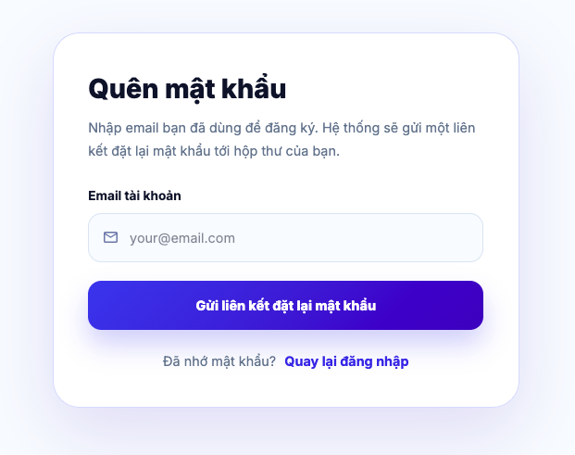
Test Case ID | Mô tả | Hành động | Điều kiện tiên quyết | Kết quả mong đợi | Kết quả thực tế | Kết quả |  |  | Kết quả |  |  | Chú thích
 |  |  |  |  |  | Vòng 1 |  |  | Vòng 2
 |  |  |  |  |  | Trạng thái | Ngày kiểm tra | Người kiểm tra | Trạng thái | Ngày kiểm tra | Người kiểm tra
GUI_SHOW Quên mật khẩu
GUI-QMK01 | [Quên mật khẩu] Label |  |  | - Label: Quên mật khẩu - Text color: black - Status: visible | - Label: Quên mật khẩu - Text color: black - Status: visible | Passed | 2026-04-12 | Mai
GUI-QMK02 | Content mô tả |  |  | - Text color: gray - Status: visible | - Text color: gray - Status: visible | Passed | 2026-04-12 | Mai
GUI-QMK03 | [Email tài khoản] TextField |  |  | - Label: Email tài khoản - Text color: black - Status: visible - Placeholder: your@email.com | - Label: Email tài khoản - Text color: black - Status: visible - Placeholder: your@email.com | Passed | 2026-04-12 | Mai
GUI-QMK04 | [Gửi liên kết đặt lại mật khẩu] Button |  |  | - Label: Gửi liên kết đặt lại mật khẩu - Text color: white - Status: visible - Background: blue | - Label: Gửi liên kết đặt lại mật khẩu - Text color: white - Status: visible - Background: blue | Passed | 2026-04-12 | Mai
GUI-QMK05 | [Quay lại đăng nhập] Link |  |  | - Label: Quay lại đăng nhập - Text color: blue - Status: visible | - Label: Quay lại đăng nhập - Text color: blue - Status: visible | Passed | 2026-04-12 | Mai
FUNCTION_SHOW Quên mật khẩu
FUNC-QMK01 | Truy cập trang quên mật khẩu | 1. Mở trang quên mật khẩu | Người dùng chưa đăng nhập hệ thống | Hệ thống hiển thị trang quên mật khẩu thành công | Hệ thống hiển thị trang quên mật khẩu thành công | Passed | 2026-04-12 | Mai
FUNC-QMK02 | Gửi yêu cầu với email tồn tại trong hệ thống | 1. Mở trang quên mật khẩu 2. Nhập email đã tồn tại 3. Nhấn nút "Gửi liên kết đặt lại mật khẩu" | - Đang ở trang quên mật khẩu - Email tồn tại và tài khoản không bị khóa | Hệ thống hiển thị thông báo "Nếu email tồn tại trong hệ thống, chúng tôi đã gửi liên kết đặt lại mật khẩu" và gửi email để đặt lại mật khẩu | Hệ thống hiển thị thông báo "Nếu email tồn tại trong hệ thống, chúng tôi đã gửi liên kết đặt lại mật khẩu" và gửi email để đặt lại mật khẩu | Passed | 2026-04-12 | Mai
FUNC-QMK03 | Gửi yêu cầu với email không tồn tại trong hệ thống | 1. Mở trang quên mật khẩu 2. Nhập email không tồn tại 3. Nhấn nút "Gửi liên kết đặt lại mật khẩu" | - Đang ở trang quên mật khẩu - Email không tồn tại | Hệ thống hiển thị thông báo "Nếu email tồn tại trong hệ thống, chúng tôi đã gửi liên kết đặt lại mật khẩu" và không gửi email để đặt lại mật khẩu | Hệ thống hiển thị thông báo "Nếu email tồn tại trong hệ thống, chúng tôi đã gửi liên kết đặt lại mật khẩu" và không gửi email để đặt lại mật khẩu | Passed | 2026-04-12 | Mai
FUNC-QMK04 | Tài khoản bị khóa | 1. Mở trang quên mật khẩu 2. Nhập email đã bị khóa 3. Nhấn nút "Gửi liên kết đặt lại mật khẩu" | - Đang ở trang quên mật khẩu - Email với trạng thái bị khóa | Hệ thống hiển thị thông báo "Tài khoản đã bị khóa, vui lòng liên hệ quản trị viên" | Hệ thống hiển thị thông báo "Tài khoản đã bị khóa, vui lòng liên hệ quản trị viên" | Passed | 2026-04-12 | Mai
FUNC-QMK05 | Bỏ trống email | 1. Mở trang quên mật khẩu 2. Bỏ trống trường email 3. Nhấn nút "Gửi liên kết đặt lại mật khẩu" | Đang ở trang quên mật khẩu | Hệ thống hiển thị thông báo "Vui lòng nhập email" | Hệ thống hiển thị thông báo "Vui lòng nhập email" | Passed | 2026-04-12 | Mai
FUNC-QMK06 | Email sai định dạng | 1. Mở trang quên mật khẩu 2. Nhập email sai định dạng 3. Nhấn nút "Gửi liên kết đặt lại mật khẩu" | Đang ở trang quên mật khẩu | Hệ thống hiển thị thông báo "Email không hợp lệ" | Hệ thống hiển thị thông báo "Email không hợp lệ" | Passed | 2026-04-12 | Mai
FUNC-QMK07 | Chọn link "Quay lại đăng nhập" | 1. Mở trang quên mật khẩu 2. Chọn link "Quay lại đăng nhập" | Đang ở trang quên mật khẩu | Điều hướng về trang đăng nhập | Điều hướng về trang đăng nhập | Passed | 2026-04-12 | Mai
FUNC-QMK08 | Lỗi gửi mail từ server | 1. Mở trang quên mật khẩu 2. Nhập email đã tồn tại 3. Nhấn nút "Gửi liên kết đặt lại mật khẩu" | - Đang ở trang quên mật khẩu - Email tồn tại và tài khoản không bị khóa | Hệ thống hiển thị thông báo "Không thể gửi email đặt lại mật khẩu vào lúc này" | Hệ thống hiển thị thông báo "Không thể gửi email đặt lại mật khẩu vào lúc này" | Passed | 2026-04-12 | Mai

Đặt lại mật khẩu
Project Name | XÂY DỰNG HỆ THỐNG TUYỂN DỤNG VÀ TƯ VẤN VIỆC LÀM TÍCH HỢP TRÍ TUỆ NHÂN TẠO
Module Code | Đặt lại mật khẩu
 | Hoàn thành | Lỗi | Chưa kiểm tra | Bị chặn | Tổng số trường hợp thử nghiệm
Round 1 | 14 | 0 | 0 | 0 | 14
Round 2 | 0 | 0 | 0 | 0 | 0
 |  | 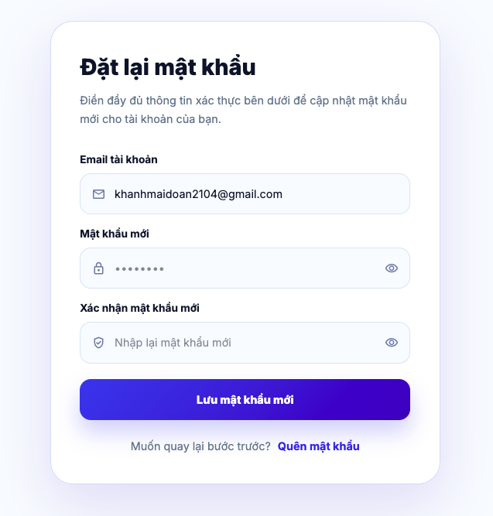
Test Case ID | Mô tả | Hành động | Điều kiện tiên quyết | Kết quả mong đợi | Kết quả thực tế | Kết quả |  |  | Kết quả |  |  | Chú thích
 |  |  |  |  |  | Vòng 1 |  |  | Vòng 2
 |  |  |  |  |  | Trạng thái | Ngày kiểm tra | Người kiểm tra | Trạng thái | Ngày kiểm tra | Người kiểm tra
GUI_SHOW Đặt lại mật khẩu
GUI-DLMK01 | [Đặt lại mật khẩu] Label |  |  | - Label: Đặt lại mật khẩu - Text color: black - Status: visible | - Label: Đặt lại mật khẩu - Text color: black - Status: visible | Passed | 2026-04-12 | Mai
GUI-DLMK02 | Content mô tả |  |  | - Text color: gray - Status: visible | - Text color: gray - Status: visible | Passed | 2026-04-12 | Mai
GUI-DLMK03 | [Email tài khoản] TextField |  |  | - Label: Email tài khoản - Text color: black - Status: visible | - Label: Email tài khoản - Text color: black - Status: visible | Passed | 2026-04-12 | Mai
GUI-DLMK04 | [Mật khẩu mới] TextField |  |  | - Label: Mật khẩu mới - Text color: black - Status: visible - Placeholder: ****** | - Label: Mật khẩu mới - Text color: black - Status: visible - Placeholder: ****** | Passed | 2026-04-12 | Mai
GUI-DLMK05 | [Xác nhận mật khẩu mới] TextField |  |  | - Label: Xác nhận mật khẩu mới - Text color: black - Status: visible - Placeholder: Nhập lại mật khẩu mới | - Label: Xác nhận mật khẩu mới - Text color: black - Status: visible - Placeholder: Nhập lại mật khẩu mới | Passed | 2026-04-12 | Mai
GUI-DLMK06 | [Lưu mật khẩu mới] Button |  |  | - Label: Lưu mật khẩu mới - Text color: white - Status: visible - Background: blue | - Label: Lưu mật khẩu mới - Text color: white - Status: visible - Background: blue | Passed | 2026-04-12 | Mai
GUI-DLMK07 | [Quên mật khẩu] Link |  |  | - Label: Quên mật khẩu - Text color: blue - Status: visible | - Label: Quên mật khẩu - Text color: blue - Status: visible | Passed | 2026-04-12 | Mai
FUNCTION_SHOW Đặt lại mật khẩu
FUNC-DLMK01 | Truy cập trang đặt lại mật khẩu | 1. Mở trang đặt lại mật khẩu | Người dùng nhận được link đặt lại mật khẩu hợp lệ từ email | Hệ thống hiển thị trang đặt lại mật khẩu thành công | Hệ thống hiển thị trang đặt lại mật khẩu thành công | Passed | 2026-04-12 | Mai
FUNC-DLMK02 | Đặt lại mật khẩu thành công | 1. Mở trang đặt lại mật khẩu 2. Nhập mật khẩu mới hợp lệ 3. Nhập xác nhận mật khẩu mới trùng với mật khẩu mới 4. Nhấn nút "Lưu mật khẩu mới" | Link đặt lại mật khẩu hợp lệ, token còn hiệu lực | Hệ thống hiển thị thông báo "Đặt lại mật khẩu thành công. Vui lòng đăng nhập lại" và điều hướng về trang đăng nhập | Hệ thống hiển thị thông báo "Đặt lại mật khẩu thành công. Vui lòng đăng nhập lại" và điều hướng về trang đăng nhập | Passed | 2026-04-12 | Mai
FUNC-DLMK03 | Bỏ trống mật khẩu mới | 1. Mở trang đặt lại mật khẩu 2. Bỏ trống trường mật khẩu mới 3. Nhập xác nhận mật khẩu mới trùng với mật khẩu mới 4. Nhấn nút "Lưu mật khẩu mới" | Link đặt lại mật khẩu hợp lệ, token còn hiệu lực | Hệ thống hiển thị lỗi tại trường "Mật khẩu mới" và "Xác nhận mật khẩu mới", đồng thời thông báo "Vui lòng nhập lại mật khẩu mới" và "Vui lòng xác nhận mật khẩu" | Hệ thống hiển thị lỗi tại trường "Mật khẩu mới" và "Xác nhận mật khẩu mới", đồng thời thông báo "Vui lòng nhập lại mật khẩu mới" và "Vui lòng xác nhận mật khẩu" | Passed | 2026-04-12 | Mai
FUNC-DLMK04 | Bỏ trống xác nhận mật khẩu mới | 1. Mở trang đặt lại mật khẩu 2. Nhập mật khẩu mới hợp lệ 3. Bỏ trống trường xác nhận mật khẩu mới 4. Nhấn nút "Lưu mật khẩu mới" | Link đặt lại mật khẩu hợp lệ, token còn hiệu lực | Hệ thống hiển thị lỗi tại trường "Xác nhận mật khẩu mới", đồng thời thông báo "Vui lòng xác nhận mật khẩu" | Hệ thống hiển thị lỗi tại trường "Xác nhận mật khẩu mới", đồng thời thông báo "Vui lòng xác nhận mật khẩu" | Passed | 2026-04-12 | Mai
FUNC-DLMK05 | Mật khẩu <6 ký tự | 1. Mở trang đặt lại mật khẩu 2. Nhập mật khẩu mới <6 ký tự 3. Nhập xác nhận mật khẩu mới trùng với mật khẩu mới 4. Nhấn nút "Lưu mật khẩu mới" | Link đặt lại mật khẩu hợp lệ, token còn hiệu lực | Hệ thống hiển thị lỗi tại trường "Mật khẩu mới", đồng thời thông báo "Mật khẩu phải có ít nhất 6 ký tự" | Hệ thống hiển thị lỗi tại trường "Mật khẩu mới", đồng thời thông báo "Mật khẩu phải có ít nhất 6 ký tự" | Passed | 2026-04-12 | Mai
FUNC-DLMK06 | Xác nhận mật khẩu mới không khớp | 1. Mở trang đặt lại mật khẩu 2. Nhập mật khẩu mới hợp lệ 3. Nhập xác nhận mật khẩu mới không khớp với mật khẩu mới 4. Nhấn nút "Lưu mật khẩu mới" | Link đặt lại mật khẩu hợp lệ, token còn hiệu lực | Hệ thống hiển thị lỗi tại trường "Xác nhận mật khẩu mới", đồng thời thông báo "Mật khẩu xác nhận không khớp" | Hệ thống hiển thị lỗi tại trường "Xác nhận mật khẩu mới", đồng thời thông báo "Mật khẩu xác nhận không khớp" | Passed | 2026-04-12 | Mai
FUNC-DLMK07 | Chọn link "Quên mật khẩu" | 1. Mở trang đặt lại mật khẩu 2. Chọn link "Quên mật khẩu" | Link đặt lại mật khẩu hợp lệ, token còn hiệu lực | Điều hướng về trang quên mật khẩu | Điều hướng về trang quên mật khẩu | Passed | 2026-04-12 | Mai

Danh sách việc làm
Project Name | XÂY DỰNG HỆ THỐNG TUYỂN DỤNG VÀ TƯ VẤN VIỆC LÀM TÍCH HỢP TRÍ TUỆ NHÂN TẠO
Module Code | Danh sách việc làm
 | Hoàn thành | Lỗi | Chưa kiểm tra | Bị chăn | Tổng số trường hợp thử nghiệm
Round 1 | 40 | 0 | 0 | 0 | 40
Round 2 | 0 | 0 | 0 | 0 | 0

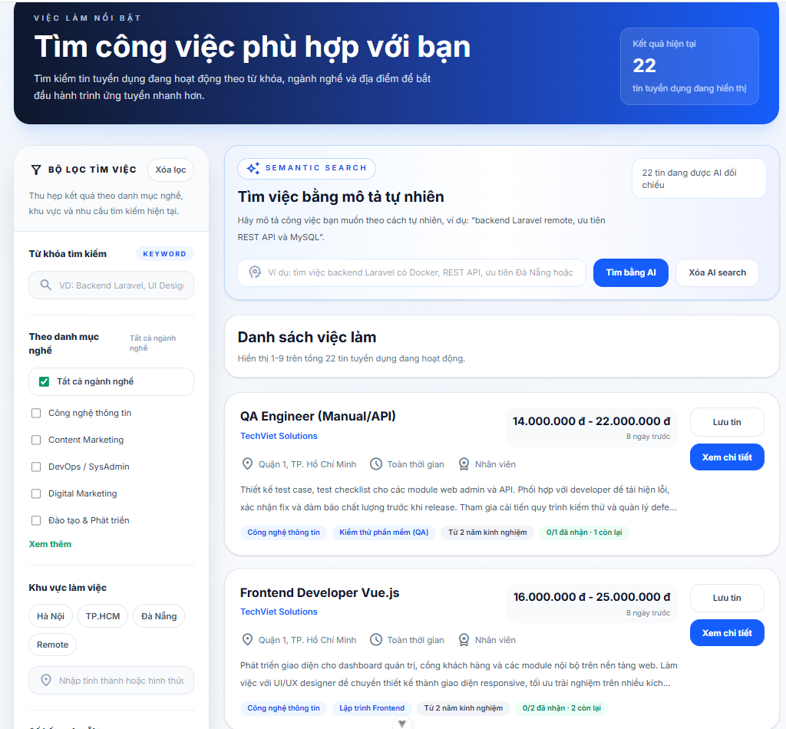
Test Case ID | Mô tả | Hành động | Điều kiện tiên quyết | Kết quả mong đợi | Kết quả thực tế | Kết quả |  |  | Kết quả |  |  | Chú thích
 |  |  |  |  |  | Vòng 1 |  |  | Vòng 2
 |  |  |  |  |  | Trạng thái | Ngày kiểm tra | Người kiểm tra | Trạng thái | Ngày kiểm tra | Người kiểm tra
GUI_SHOW Trang Danh sách việc làm
GUI-DSVL01 | [Banner] Tiêu đề “Tìm công việc phù hợp với bạn” |  |  | - Text hiển thị đúng nội dung - Text color: white - Status: visible | - Text hiển thị đúng nội dung - Text color: white - Status: visible | Passed | 2026-04-12 | Hưng
GUI-DSVL02 | [Banner] Nội dung mô tả |  |  | - Nội dung hiển thị đầy đủ - Không bị lỗi font hoặc xuống dòng - Status: visible | - Nội dung hiển thị đầy đủ - Không bị lỗi font hoặc xuống dòng - Status: visible | Passed | 2026-04-12 | Hưng
GUI-DSVL03 | [Kết quả hiện tại] Box tổng số tin tuyển dụng |  |  | - Hiển thị đúng số lượng job - Background color đúng thiết kế - Status: visible | - Hiển thị đúng số lượng job - Background color đúng thiết kế - Status: visible | Passed | 2026-04-12 | Hưng
GUI-DSVL04 | [Bộ lọc tìm việc] Section filter |  |  | - Hiển thị đầy đủ Label, Icon, checkbox - Layout Không bị lệch - Status: visible | - Hiển thị đầy đủ Label, Icon, checkbox - Layout Không bị lệch - Status: visible | Passed | 2026-04-12 | Hưng
GUI-DSVL05 | [Keyword] Input tìm kiếm |  |  | - Placeholder hiển thị đúng - Có icon search - Status: editable | - Placeholder hiển thị đúng - Có icon search - Status: editable | Passed | 2026-04-12 | Hưng
GUI-DSVL06 | [Danh mục nghề] Checkbox filter |  |  | - Checkbox hiển thị đúng - Có thể tick/untick - Status: clickable | - Checkbox hiển thị đúng - Có thể tick/untick - Status: clickable | Passed | 2026-04-12 | Hưng
GUI-DSVL07 | [Khu vực làm việc] Tag khu vực |  |  | - Các tag hiển thị đúng nội dung - Border và spacing đúng thiết kế - Status: clickable | - Các tag hiển thị đúng nội dung - Border và spacing đúng thiết kế - Status: clickable | Passed | 2026-04-12 | Hưng
GUI-DSVL08 | [Semantic Search] Section AI search |  |  | - Hiển thị đầy đủ title, input, button - Layout đúng thiết kế - Status: visible | - Hiển thị đầy đủ title, input, button - Layout đúng thiết kế - Status: visible | Passed | 2026-04-12 | Hưng
GUI-DSVL09 | [Tất cả ngành nghề] Checkbox label |  |  | - Label: Tất cả ngành nghề - Text color: dark gray - Status: enable | - Label: Tất cả ngành nghề - Text color: dark gray - Status: enable | Passed | 2026-04-12 | Hưng
GUI-DSVL10 | [AI Search] Input mô tả công việc |  |  | - Placeholder hiển thị đúng - Có thể nhập dữ liệu - Status: editable | - Placeholder hiển thị đúng - Có thể nhập dữ liệu - Status: editable | Passed | 2026-04-12 | Hưng
GUI-DSVL11 | [Tìm bằng AI] Button |  |  | - Background color: blue - Text color: white - Status: clickable | - Background color: blue - Text color: white - Status: clickable | Passed | 2026-04-12 | Hưng
GUI-DSVL12 | [Xóa AI search] Button |  |  | - Button hiển thị đúng vị trí - Border đúng thiết kế - Status: clickable | - Button hiển thị đúng vị trí - Border đúng thiết kế - Status: clickable | Passed | 2026-04-12 | Hưng
GUI-DSVL13 | [Danh sách việc làm] Section job list |  |  | - Hiển thị đúng tiêu đề và số lượng job - Status: visible | - Hiển thị đúng tiêu đề và số lượng job - Status: visible | Passed | 2026-04-12 | Hưng
GUI-DSVL14 | [Card tuyển dụng] Container job |  |  | - Card có border/shadow đúng thiết kế - Nội dung không bị tràn - Status: visible | - Card có border/shadow đúng thiết kế - Nội dung không bị tràn - Status: visible | Passed | 2026-04-12 | Hưng
GUI-DSVL15 | [Tên công việc] Job title |  |  | - Font weight: bold - Text hiển thị đầy đủ - Status: visible | - Font weight: bold - Text hiển thị đầy đủ - Status: visible | Passed | 2026-04-12 | Hưng
GUI-DSVL16 | [Thông tin công ty & địa điểm] Company info |  |  | - Hiển thị đúng tên công ty, location, icon - Status: visible | - Hiển thị đúng tên công ty, location, icon - Status: visible | Passed | 2026-04-12 | Hưng
GUI-DSVL17 | [Mức lương] Salary |  |  | - Hiển thị đúng format tiền tệ - Font nổi bật - Status: visible | - Hiển thị đúng format tiền tệ - Font nổi bật - Status: visible | Passed | 2026-04-12 | Hưng
GUI-DSVL18 | [Tag kỹ năng] Skill tags |  |  | - Tag hiển thị đúng nội dung - Không bị vỡ layout - Status: visible | - Tag hiển thị đúng nội dung - Không bị vỡ layout - Status: visible | Passed | 2026-04-12 | Hưng
GUI-DSVL19 | [Lưu tin] Button |  |  | - Label hiển thị đúng - Status: clickable | - Label hiển thị đúng - Status: clickable | Passed | 2026-04-12 | Hưng
GUI-DSVL20 | [Xem chi tiết] Button |  |  | - Background color đúng thiết kế - Status: clickable | - Background color đúng thiết kế - Status: clickable | Passed | 2026-04-12 | Hưng
GUI-DSVL21 | [Responsive] Giao diện mobile/tablet |  |  | - Không vỡ layout - Nội dung hiển thị đầy đủ - Status: responsive | - Không vỡ layout - Nội dung hiển thị đầy đủ - Status: responsive | Passed | 2026-04-12 | Hưng
FUNCTION_SHOW Trang Danh sách việc làm
FUN-DSVL01 | Kiểm tra tìm kiếm theo từ khóa | Nhập “Marketing” vào ô search | Người dùng truy cập trang tuyển dụng | Hiển thị danh sách job liên quan | Hiển thị danh sách job liên quan | Passed | 2026-04-12 | Hưng
FUN-DSVL02 | Kiểm tra tìm kiếm khi không nhập dữ liệu | Để trống ô search và nhấn tìm kiếm | Trang đã load hoàn tất | Hiển thị toàn bộ job hoặc thông báo phù hợp | Hiển thị toàn bộ job hoặc thông báo phù hợp | Passed | 2026-04-12 | Hưng
FUN-DSVL03 | Kiểm tra lọc theo ngành nghề | Tick checkbox “Công nghệ thông tin” | Có dữ liệu ngành nghề | Chỉ hiển thị job thuộc ngành đã chọn | Chỉ hiển thị job thuộc ngành đã chọn | Passed | 2026-04-12 | Hưng
FUN-DSVL04 | Kiểm tra chọn nhiều ngành nghề | Tick nhiều checkbox ngành nghề | Có dữ liệu job | Hiển thị đúng danh sách tương ứng | Hiển thị đúng danh sách tương ứng | Passed | 2026-04-12 | Hưng
FUN-DSVL05 | Kiểm tra bỏ chọn filter | Untick checkbox đã chọn | Đang áp dụng filter | Danh sách job được cập nhật lại | Danh sách job được cập nhật lại | Passed | 2026-04-12 | Hưng
FUN-DSVL06 | Kiểm tra reset bộ lọc | Nhấn button “Xóa lọc” | Đang có filter | Toàn bộ filter được reset | Toàn bộ filter được reset | Passed | 2026-04-12 | Hưng
FUN-DSVL07 | Kiểm tra filter theo khu vực | Chọn tag “Đà Nẵng” | Có dữ liệu job theo khu vực | Chỉ hiển thị job tại Đà Nẵng | Chỉ hiển thị job tại Đà Nẵng | Passed | 2026-04-12 | Hưng
FUN-DSVL08 | Kiểm tra nhập địa điểm tùy chỉnh | Nhập “Cần Thơ” vào ô location | Có ô nhập location | Hiển thị job tại Cần Thơ | Hiển thị job tại Cần Thơ | Passed | 2026-04-12 | Hưng
FUN-DSVL09 | Kiểm tra tìm kiếm bằng AI | Nhập mô tả công việc và nhấn “Tìm bằng AI” | AI search hoạt động | Hiển thị job phù hợp mô tả | Hiển thị job phù hợp mô tả | Passed | 2026-04-12 | Hưng
FUN-DSVL10 | Kiểm tra reset AI search | Nhấn “Xóa AI search” | Đã thực hiện AI search | Nội dung AI search được xóa | Nội dung AI search được xóa | Passed | 2026-04-12 | Hưng
FUN-DSVL11 | Kiểm tra xem chi tiết job | Nhấn button “Xem chi tiết” | Có job tồn tại | Điều hướng sang trang chi tiết job | Điều hướng sang trang chi tiết job | Passed | 2026-04-12 | Hưng
FUN-DSVL12 | Kiểm tra lưu tin tuyển dụng | Nhấn button “Lưu tin” | Người dùng đã đăng nhập | Job được lưu thành công | Job được lưu thành công | Passed | 2026-04-12 | Hưng
FUN-DSVL13 | Kiểm tra lưu tin khi chưa đăng nhập | Nhấn button “Lưu tin” | Người dùng chưa đăng nhập | Hiển thị yêu cầu đăng nhập | Hiển thị yêu cầu đăng nhập | Passed | 2026-04-12 | Hưng
FUN-DSVL14 | Kiểm tra cập nhật tổng số job | Thực hiện search/filter | Có dữ liệu job | Tổng số job hiển thị đúng | Tổng số job hiển thị đúng | Passed | 2026-04-12 | Hưng
FUN-DSVL15 | Kiểm tra phân trang/load thêm dữ liệu | Chuyển trang hoặc kéo xuống | Có nhiều dữ liệu job | Hiển thị thêm danh sách job | Hiển thị thêm danh sách job | Passed | 2026-04-12 | Hưng
FUN-DSVL16 | Kiểm tra nhập ký tự đặc biệt | Nhập “@@@###” vào ô search | Ô search hoạt động bình thường | Không xảy ra lỗi hệ thống | Không xảy ra lỗi hệ thống | Passed | 2026-04-12 | Hưng
FUN-DSVL17 | Kiểm tra trường hợp không có kết quả | Nhập keyword không tồn tại | Hệ thống có dữ liệu search | Hiển thị thông báo “Không có kết quả” | Hiển thị thông báo “Không có kết quả” | Passed | 2026-04-12 | Hưng
FUN-DSVL18 | Kiểm tra tốc độ phản hồi tìm kiếm | Thực hiện thao tác tìm kiếm | Hệ thống online | Kết quả trả về nhanh, không bị treo | Kết quả trả về nhanh, không bị treo | Passed | 2026-04-12 | Hưng
FUN-DSVL19 | Kiểm tra kết hợp filter và keyword | Nhập keyword và chọn ngành nghề | Có dữ liệu phù hợp | Hiển thị đúng kết quả theo điều kiện lọc | Hiển thị đúng kết quả theo điều kiện lọc | Passed | 2026-04-12 | Hưng

Chi tiết việc làm
Project Name | XÂY DỰNG HỆ THỐNG TUYỂN DỤNG VÀ TƯ VẤN VIỆC LÀM TÍCH HỢP TRÍ TUỆ NHÂN TẠO
Module Code | Chi tiết việc làm
 | Hoàn thành | Lỗi | Chưa kiểm tra | Bị chăn | Tổng số trường hợp thử nghiệm
Round 1 | 18 | 0 | 0 | 0 | 18
Round 2 | 0 | 0 | 0 | 0 | 0
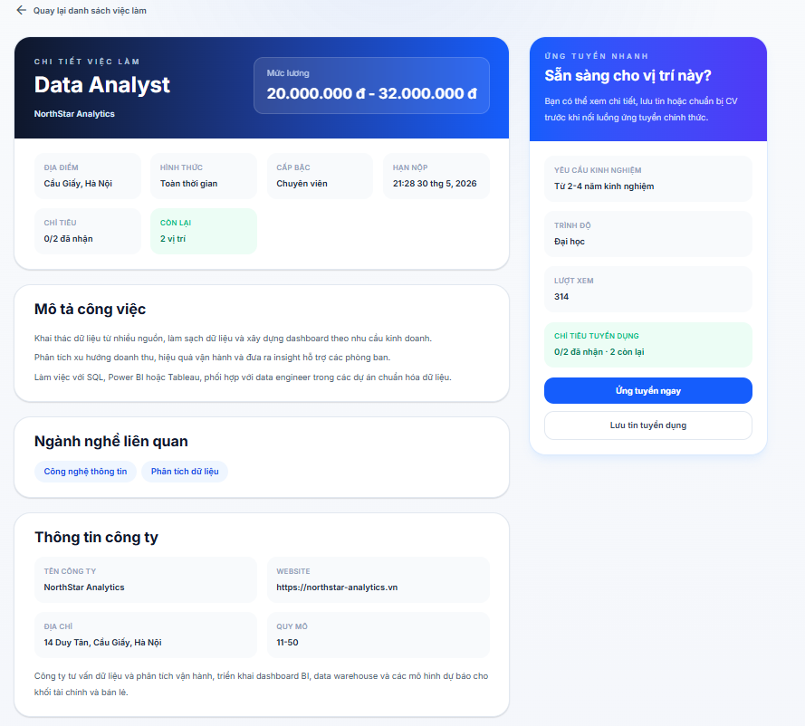
Test Case ID | Mô tả | Hành động | Điều kiện tiên quyết | Kết quả mong đợi | Kết quả thực tế | Kết quả |  |  | Kết quả |  |  | Chú thích
 |  |  |  |  |  | Vòng 1 |  |  | Vòng 2
 |  |  |  |  |  | Trạng thái | Ngày kiểm tra | Người kiểm tra | Trạng thái | Ngày kiểm tra | Người kiểm tra
GUI_SHOW Trang Chi tiết việc làm
GUI-CTVL01 | [Nút quay lại] “Quay lại danh sách việc làm” |  |  | - Label hiển thị đúng nội dung kèm icon mũi tên - Màu chữ: Gray/Dark Blue - Status: clickable | - Label hiển thị đúng nội dung kèm icon mũi tên - Màu chữ: Gray/Dark Blue - Status: clickable | Passed | 2026-04-12 | Hưng
GUI-CTVL02 | [Header Banner] Thông tin tiêu đề |  |  | - Tên công việc (Data Analyst) hiển thị font size lớn, màu trắng trên nền xanh - Tên công ty (NorthStar Analytics) hiển thị rõ ràng phía dưới tên job - Status: visible | - Tên công việc (Data Analyst) hiển thị font size lớn, màu trắng trên nền xanh - Tên công ty (NorthStar Analytics) hiển thị rõ ràng phía dưới tên job - Status: visible | Passed | 2026-04-12 | Hưng
GUI-CTVL03 | [Mức lương] Khung hiển thị lương |  |  | - Label: "Mức lương" hiển thị đúng - Số tiền (20.000.000 đ - 32.000.000 đ) in đậm, dễ nhìn - Status: visible | - Label: "Mức lương" hiển thị đúng - Số tiền (20.000.000 đ - 32.000.000 đ) in đậm, dễ nhìn - Status: visible | Passed | 2026-04-12 | Hưng
GUI-CTVL04 | [Thông tin chung] Các thẻ thông tin (Địa điểm, Hình thức, Cấp bậc, Hạn nộp) |  |  | - Các icon và label tiêu đề hiển thị đúng nội dung - Nội dung chi tiết (Cầu Giấy, Toàn thời gian...) hiển thị in đậm phía dưới tiêu đề - Status: visible | - Các icon và label tiêu đề hiển thị đúng nội dung - Nội dung chi tiết (Cầu Giấy, Toàn thời gian...) hiển thị in đậm phía dưới tiêu đề - Status: visible | Passed | 2026-04-12 | Hưng
GUI-CTVL05 | [Chỉ tiêu] Badge trạng thái còn lại |  |  | - Label: "CÒN LẠI 2 vị trí" - Background color: light green, Text color: dark green - Status: visible | - Label: "CÒN LẠI 2 vị trí" - Background color: light green, Text color: dark green - Status: visible | Passed | 2026-04-12 | Hưng
GUI-CTVL06 | [Mô tả công việc] Block nội dung |  |  | - Tiêu đề "Mô tả công việc" in đậm, kích thước lớn - Nội dung mô tả hiển thị đúng font chữ, khoảng cách dòng thoáng - Status: visible | - Tiêu đề "Mô tả công việc" in đậm, kích thước lớn - Nội dung mô tả hiển thị đúng font chữ, khoảng cách dòng thoáng - Status: visible | Passed | 2026-04-12 | Hưng
GUI-CTVL07 | [Ngành nghề liên quan] Các Tag ngành nghề |  |  | - Các tag (Công nghệ thông tin, Phân tích dữ liệu) hiển thị trong khung bo góc - Background color: light blue - Status: visible | - Các tag (Công nghệ thông tin, Phân tích dữ liệu) hiển thị trong khung bo góc - Background color: light blue - Status: visible | Passed | 2026-04-12 | Hưng
GUI-CTVL08 | [Thông tin công ty] Block chi tiết công ty |  |  | - Hiển thị đầy đủ: Tên công ty, Website, Địa chỉ, Quy mô - Website hiển thị dưới dạng link (màu xanh/có gạch chân) - Status: visible | - Hiển thị đầy đủ: Tên công ty, Website, Địa chỉ, Quy mô - Website hiển thị dưới dạng link (màu xanh/có gạch chân) - Status: visible | Passed | 2026-04-12 | Hưng
GUI-CTVL09 | [Ứng tuyển ngay] Button |  |  | - Label hiển thị đúng nội dung - Background color: Blue, Text color: White - Status: clickable | - Label hiển thị đúng nội dung - Background color: Blue, Text color: White - Status: clickable | Passed | 2026-04-12 | Hưng
GUI-CTVL10 | [Lưu tin tuyển dụng] Button |  |  | - Label Hiển thị đúng nội dung - Background: White, Border: Gray/Blue - Status: clickable | - Label Hiển thị đúng nội dung - Background: White, Border: Gray/Blue - Status: clickable | Passed | 2026-04-12 | Hưng
FUNCTION_SHOW Trang Chi tiết việc làm
FUNC-CTVL01 | Kiểm tra nút Quay lại danh sách | Đang ở trang Chi tiết việc làm. | Click vào dòng chữ "Quay lại danh sách việc làm". | Hệ thống chuyển hướng về trang danh sách và giữ nguyên bộ lọc đã chọn trước đó. | Hệ thống chuyển hướng về trang danh sách và giữ nguyên bộ lọc đã chọn trước đó. | Passed | 2026-04-12 | Hưng
FUNC-CTVL02 | Kiểm tra hiển thị Website công ty | Có thông tin URL trong Database. | Click vào đường link Website tại phần Thông tin công ty. | Hệ thống mở tab mới dẫn đến đúng địa chỉ trang web của công ty. | Hệ thống mở tab mới dẫn đến đúng địa chỉ trang web của công ty. | Passed | 2026-04-12 | Hưng
FUNC-CTVL03 | Kiểm tra nút Ứng tuyển ngay (Chưa đăng nhập) | Tài khoản chưa đăng nhập vào hệ thống. | Click vào nút "Ứng tuyển ngay" màu xanh ở sidebar. | Hệ thống hiển thị Popup yêu cầu đăng nhập hoặc chuyển hướng đến trang Login. | Hệ thống hiển thị Popup yêu cầu đăng nhập hoặc chuyển hướng đến trang Login. | Passed | 2026-04-12 | Hưng
FUNC-CTVL04 | Kiểm tra nút Ứng tuyển ngay (Đã đăng nhập) | Tài khoản đã đăng nhập vai trò Ứng viên. | Click vào nút "Ứng tuyển ngay". | Hệ thống hiển thị giao diện chọn CV và viết thư giới thiệu (Cover Letter). | Hệ thống hiển thị giao diện chọn CV và viết thư giới thiệu (Cover Letter). | Passed | 2026-04-12 | Hưng
FUNC-CTVL05 | Kiểm tra chức năng Lưu tin tuyển dụng | Tài khoản đã đăng nhập. | Click vào nút "Lưu tin tuyển dụng". | Nút đổi trạng thái thành "Đã lưu" và tin tuyển dụng xuất hiện trong kho lưu trữ cá nhân. | Nút đổi trạng thái thành "Đã lưu" và tin tuyển dụng xuất hiện trong kho lưu trữ cá nhân. | Passed | 2026-04-12 | Hưng
FUNC-CTVL06 | Kiểm tra logic vị trí còn lại | Admin vừa duyệt 1 ứng viên cho job này. | Reload (F5) trang chi tiết việc làm. | Số lượng "CÒN LẠI" giảm đi 1 vị trí (ví dụ từ 2 xuống 1). | Số lượng "CÒN LẠI" giảm đi 1 vị trí (ví dụ từ 2 xuống 1). | Passed | 2026-04-12 | Hưng
FUNC-CTVL07 | Kiểm tra cập nhật lượt xem | Có người dùng truy cập vào trang. | Truy cập vào trang chi tiết từ danh sách hoặc link trực tiếp. | Số "LƯỢT XEM" ở sidebar tự động tăng thêm 1 đơn vị. | Số "LƯỢT XEM" ở sidebar tự động tăng thêm 1 đơn vị. | Passed | 2026-04-12 | Hưng
FUNC-CTVL08 | Kiểm tra hiển thị tin hết hạn | Tin tuyển dụng đã quá Hạn nộp (30/05/2026). | Truy cập vào tin tuyển dụng đã hết hạn. | Nút "Ứng tuyển ngay" bị khóa (disabled) và hiển thị thông báo "Tin đã hết hạn". | Nút "Ứng tuyển ngay" bị khóa (disabled) và hiển thị thông báo "Tin đã hết hạn". | Passed | 2026-04-12 | Hưng

Tìm kiếm việc làm
Project Name | XÂY DỰNG HỆ THỐNG TUYỂN DỤNG VÀ TƯ VẤN VIỆC LÀM TÍCH HỢP TRÍ TUỆ NHÂN TẠO
Module Code | Tìm kiếm việc làm
 | Hoàn thành | Lỗi | Chưa kiểm tra | Bị chăn | Tổng số trường hợp thử nghiệm
Round 1 | 50 | 0 | 0 | 0 | 50
Round 2 | 50 | 0 | 0 | 0 | 50
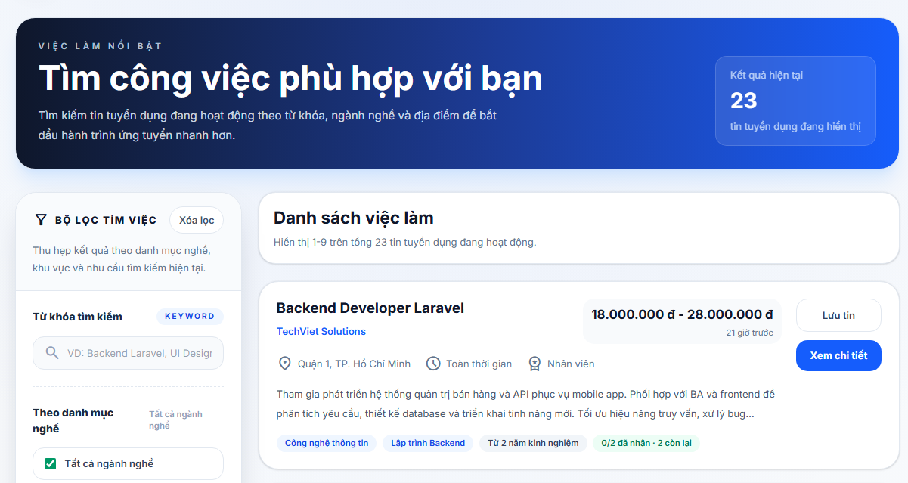
Test Case ID | Mô tả | Hành động | Điều kiện tiên quyết | Kết quả mong đợi | Kết quả thực tế | Kết quả |  |  | Kết quả |  |  | Chú thích
 |  |  |  |  |  | Vòng 1 |  |  | Vòng 2
 |  |  |  |  |  | Trạng thái | Ngày kiểm tra | Người kiểm tra | Trạng thái | Ngày kiểm tra | Người kiểm tra
GUI_SHOW Tìm kiếm việc làm
GUI-TK01 | [Việc làm nổi bật] Label |  |  | - Label: Việc làm nổi bật - Text color: light blue - Status: visible | - Label: Việc làm nổi bật - Text color: light blue - Status: visible | Passed | 2026-04-12 | Trí | Passed | 2026-01-04 | Trí
GUI-TK02 | [Tìm công việc phù hợp với bạn] Label |  |  | -Text color : black -Status : enable | -Text color : black -Status : enable | Passed | 2026-04-12 | Trí | Passed | 2026-01-04 | Trí
GUI-TK03 | Card kết quả hiện tại |  |  | - Background: white/transparent - Border: white - Text color: white - Status: visible | - Background: white/transparent - Border: white - Text color: white - Status: visible | Passed | 2026-04-12 | Trí | Passed | 2026-01-04 | Trí
GUI-TK04 | [Bộ lọc tìm việc] Label |  |  | - Label: Bộ lọc tìm việc - Text color: black - Status: visible | - Label: Bộ lọc tìm việc - Text color: black - Status: visible | Passed | 2026-04-12 | Trí | Passed | 2026-01-04 | Trí
GUI-TK05 | [Xóa lọc] Button |  |  | - Label: Xóa lọc - Text color: dark gray - Background: white - Border: light gray - Status: enable | - Label: Xóa lọc - Text color: dark gray - Background: white - Border: light gray - Status: enable | Passed | 2026-04-12 | Trí | Passed | 2026-01-04 | Trí
GUI-TK06 | [Từ khóa tìm kiếm] Label |  |  | - Label: Từ khóa tìm kiếm - Text color: black - Status: visible | - Label: Từ khóa tìm kiếm - Text color: black - Status: visible | Passed | 2026-04-12 | Trí | Passed | 2026-01-04 | Trí
GUI-TK07 | Input từ khóa |  |  | - Placeholder: VD: Backend Laravel, UI Designer... - Background: light gray - Border: light gray - Text color: dark gray - Status: enable | - Placeholder: VD: Backend Laravel, UI Designer... - Background: light gray - Border: light gray - Text color: dark gray - Status: enable | Passed | 2026-04-12 | Trí | Passed | 2026-01-04 | Trí
GUI-TK08 | [Theo danh mục nghề] Label |  |  | - Label: Theo danh mục nghề - Text color: black - Status: visible | - Label: Theo danh mục nghề - Text color: black - Status: visible | Passed | 2026-04-12 | Trí | Passed | 2026-01-04 | Trí
GUI-TK09 | [Tất cả ngành nghề] Checkbox label |  |  | - Label: Tất cả ngành nghề - Text color: dark gray - Status: enable | - Label: Tất cả ngành nghề - Text color: dark gray - Status: enable | Passed | 2026-04-12 | Trí | Passed | 2026-01-04 | Trí
GUI-TK10 | Danh sách checkbox ngành nghề |  |  | - Text color: dark gray - Status: visible | - Text color: dark gray - Status: visible | Passed | 2026-04-12 | Trí | Passed | 2026-01-04 | Trí
GUI-TK11 | [Xem thêm/Thu gọn] Button |  |  | - Label: Xem thêm/Thu gọn - Text color: green - Status: enable | - Label: Xem thêm/Thu gọn - Text color: green - Status: enable | Passed | 2026-04-12 | Trí | Passed | 2026-01-04 | Trí
GUI-TK12 | [Khu vực làm việc] Label |  |  | - Label: Khu vực làm việc - Text color: black - Status: visible | - Label: Khu vực làm việc - Text color: black - Status: visible | Passed | 2026-04-12 | Trí | Passed | 2026-01-04 | Trí
GUI-TK13 | Button gợi ý địa điểm |  |  | - Label: Hà Nội/TP.HCM/Đà Nẵng/Remote - Text color: dark gray/green - Background: white/light green - Border: light gray/green - Status: enable | - Label: Hà Nội/TP.HCM/Đà Nẵng/Remote - Text color: dark gray/green - Background: white/light green - Border: light gray/green - Status: enable | Passed | 2026-04-12 | Trí | Passed | 2026-01-04 | Trí
GUI-TK14 | Input địa điểm |  |  | - Placeholder: Nhập tỉnh thành hoặc hình thức remote... - Background: light gray - Border: light gray - Text color: dark gray - Status: enable | - Placeholder: Nhập tỉnh thành hoặc hình thức remote... - Background: light gray - Border: light gray - Text color: dark gray - Status: enable | Passed | 2026-04-12 | Trí | Passed | 2026-01-04 | Trí
GUI-TK15 | [Số kết quả mỗi trang] Label |  |  | - Label: Số kết quả mỗi trang - Text color: black - Status: visible | - Label: Số kết quả mỗi trang - Text color: black - Status: visible | Passed | 2026-04-12 | Trí | Passed | 2026-01-04 | Trí
GUI-TK16 | Radio page size |  |  | - Label: 6/9/12/15 tin - Status: enable | - Label: 6/9/12/15 tin - Status: enable | Passed | 2026-04-12 | Trí | Passed | 2026-01-04 | Trí
GUI-TK17 | [Áp dụng bộ lọc] Button |  |  | - Label: Áp dụng bộ lọc - Text color: white - Background: green - Status: enable | - Label: Áp dụng bộ lọc - Text color: white - Background: green - Status: enable | Passed | 2026-04-12 | Trí | Passed | 2026-01-04 | Trí
GUI-TK18 | [Danh sách việc làm] Label |  |  | - Label: Danh sách việc làm - Text color: black - Status: visible | - Label: Danh sách việc làm - Text color: black - Status: visible | Passed | 2026-04-12 | Trí | Passed | 2026-01-04 | Trí
GUI-TK19 | Summary text |  |  | - Text color: gray - Status: visible | - Text color: gray - Status: visible | Passed | 2026-04-12 | Trí | Passed | 2026-01-04 | Trí
GUI-TK20 | Badge filter active |  |  | - Label: Từ khóa / Địa điểm / Ngành nghề - Background: light blue/light gray/light amber - Status: visible | - Label: Từ khóa / Địa điểm / Ngành nghề - Background: light blue/light gray/light amber - Status: visible | Passed | 2026-04-12 | Trí | Passed | 2026-01-04 | Trí
GUI-TK21 | Card job thường |  |  | - Background: white - Border: light gray - Status: visible | - Background: white - Border: light gray - Status: visible | Passed | 2026-04-12 | Trí | Passed | 2026-01-04 | Trí
GUI-TK22 | Badge ngành nghề của job |  |  | - Background: light blue - Text color: blue - Status: visible | - Background: light blue - Text color: blue - Status: visible | Passed | 2026-04-12 | Trí | Passed | 2026-01-04 | Trí
GUI-TK23 | Badge chỉ tiêu tuyển dụng |  |  | - Background: light green/light red - Text color: green/red - Status: visible | - Background: light green/light red - Text color: green/red - Status: visible | Passed | 2026-04-12 | Trí | Passed | 2026-01-04 | Trí
GUI-TK24 | [Lưu tin]/[Đã lưu]/[Đang xử lý...] Button |  |  | - Text color: dark gray/blue - Background: white/light blue - Border: light gray/light blue - Status: enable | - Text color: dark gray/blue - Background: white/light blue - Border: light gray/light blue - Status: enable | Passed | 2026-04-12 | Trí | Passed | 2026-01-04 | Trí
GUI-TK25 | [Xem chi tiết] Button |  |  | - Label: Xem chi tiết - Text color: white - Background: blue - Status: enable | - Label: Xem chi tiết - Text color: white - Background: blue - Status: enable | Passed | 2026-04-12 | Trí | Passed | 2026-01-04 | Trí
GUI-TK26 | Empty state job list |  |  | - Label: Chưa tìm thấy việc làm phù hợp - Text color: black - Status: visible | - Label: Chưa tìm thấy việc làm phù hợp - Text color: black - Status: visible | Passed | 2026-04-12 | Trí | Passed | 2026-01-04 | Trí
GUI-TK27 | [Xóa bộ lọc và tìm lại] Button |  |  | - Label: Xóa bộ lọc và tìm lại - Text color: dark gray - Background: white - Border: light gray - Status: enable | - Label: Xóa bộ lọc và tìm lại - Text color: dark gray - Background: white - Border: light gray - Status: enable | Passed | 2026-04-12 | Trí | Passed | 2026-01-04 | Trí
GUI-TK28 | Pagination job list |  |  | - Label: Trước/Sau/số trang - Status: enable/disable | - Label: Trước/Sau/số trang - Status: enable/disable | Passed | 2026-04-12 | Trí | Passed | 2026-01-04 | Trí
FUNCTION_SHOW Tìm kiếm việc làm
FUNC-TK01 | Tải danh sách việc làm mặc định | 1. Mở trang tìm kiếm việc làm | Hệ thống có dữ liệu job | Hệ thống tải danh sách việc làm với số dòng mặc định là 9 | Hệ thống tải danh sách việc làm với số dòng mặc định là 9 | Passed | 2026-04-12 | Trí | Passed | 2026-01-04 | Trí
FUNC-TK02 | Tải danh sách ngành nghề cho bộ lọc | 1. Mở trang tìm kiếm việc làm | Hệ thống có dữ liệu ngành nghề | Hệ thống tải danh sách ngành nghề để hiển thị trong bộ lọc | Hệ thống tải danh sách ngành nghề để hiển thị trong bộ lọc | Passed | 2026-04-12 | Trí | Passed | 2026-01-04 | Trí
FUNC-TK03 | Tìm việc theo từ khóa | 1. Nhập từ khóa 2. Bấm Áp dụng bộ lọc | Có job phù hợp từ khóa | Hệ thống chỉ hiển thị các việc làm khớp với từ khóa tìm kiếm | Hệ thống chỉ hiển thị các việc làm khớp với từ khóa tìm kiếm | Passed | 2026-04-12 | Trí | Passed | 2026-01-04 | Trí
FUNC-TK04 | Tìm việc theo ngành nghề | 1. Chọn 1 ngành nghề 2. Bấm Áp dụng bộ lọc | Có job thuộc ngành đã chọn | Hệ thống chỉ hiển thị các việc làm thuộc ngành nghề đã chọn | Hệ thống chỉ hiển thị các việc làm thuộc ngành nghề đã chọn | Passed | 2026-04-12 | Trí | Passed | 2026-01-04 | Trí
FUNC-TK05 | Tìm việc theo địa điểm gợi ý | 1. Chọn Hà Nội/TP.HCM/Đà Nẵng/Remote 2. Bấm Áp dụng bộ lọc | Có job theo địa điểm tương ứng | Hệ thống chỉ hiển thị các việc làm thuộc địa điểm đã chọn | Hệ thống chỉ hiển thị các việc làm thuộc địa điểm đã chọn | Passed | 2026-04-12 | Trí | Passed | 2026-01-04 | Trí
FUNC-TK06 | Tìm việc theo địa điểm nhập tay | 1. Nhập địa điểm 2. Bấm Áp dụng bộ lọc | Có job theo địa điểm nhập | Hệ thống chỉ hiển thị các việc làm phù hợp địa điểm đã nhập | Hệ thống chỉ hiển thị các việc làm phù hợp địa điểm đã nhập | Passed | 2026-04-12 | Trí | Passed | 2026-01-04 | Trí
...

Danh sách công ty
Project Name | XÂY DỰNG HỆ THỐNG TUYỂN DỤNG VÀ TƯ VẤN VIỆC LÀM TÍCH HỢP TRÍ TUỆ NHÂN TẠO
Module Code | Danh sách công ty
 | Hoàn thành | Lỗi | Chưa kiểm tra | Bị chăn | Tổng số trường hợp thử nghiệm
Round 1 | 36 | 0 | 0 | 0 | 36
Round 2 | 0 | 0 | 0 | 0 | 0
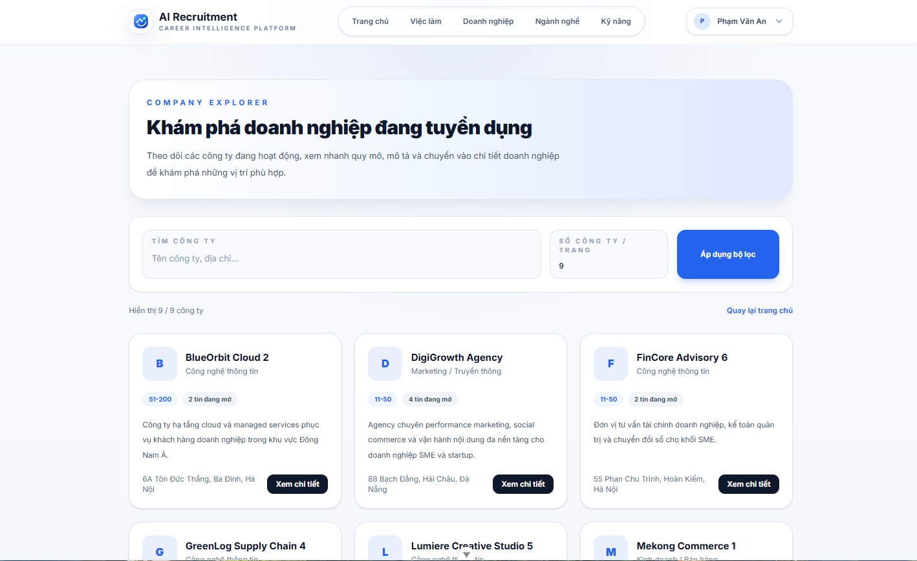
Test Case ID | Mô tả | Hành động | Điều kiện tiên quyết | Kết quả mong đợi | Kết quả thực tế | Kết quả
 |  |  |  |  |  | Vòng 1
 |  |  |  |  |  | Trạng thái
GUI_SHOW Trang Danh sách công ty
GUI-DSCT01 | [COMPANY EXPLORER] Label |  |  | - Label: COMPANY EXPLORER - Text color: blue/gray - Status: visible | - Label: COMPANY EXPLORER - Text color: blue/gray - Status: visible | Passed
GUI-DSCT02 | [Khám phá doanh nghiệp đang tuyển dụng] Label tiêu đề |  |  | - Label: Khám phá doanh nghiệp đang tuyển dụng - Text color: black (bold) - Status: visible | - Label: Khám phá doanh nghiệp đang tuyển dụng - Text color: black (bold) - Status: visible | Passed
GUI-DSCT03 | [Theo dõi các công ty...] Content mô tả |  |  | - Text color: dark gray - Status: visible | - Text color: dark gray - Status: visible | Passed
GUI-DSCT04 | Banner section khám phá doanh nghiệp |  |  | - Background: white/light blue gradient - Border: none - Status: visible | - Background: white/light blue gradient - Border: none - Status: visible | Passed
GUI-DSCT05 | [TÌM CÔNG TY] Label filter |  |  | - Label: TÌM CÔNG TY - Text color: dark gray - Status: visible | - Label: TÌM CÔNG TY - Text color: dark gray - Status: visible | Passed
GUI-DSCT06 | Input tìm công ty |  |  | - Placeholder: Tên công ty, địa chỉ... - Background: white - Border: light gray - Text color: dark gray - Status: enable | - Placeholder: Tên công ty, địa chỉ... - Background: white - Border: light gray - Text color: dark gray - Status: enable | Passed
...

Chi tiết công ty
Project Name | XÂY DỰNG HỆ THỐNG TUYỂN DỤNG VÀ TƯ VẤN VIỆC LÀM TÍCH HỢP TRÍ TUỆ NHÂN TẠO
Module Code | Chi tiết công ty
 | Hoàn thành | Lỗi | Chưa kiểm tra | Bị chăn | Tổng số trường hợp thử nghiệm
Round 1 | 46 | 0 | 0 | 0 | 46
Round 2 | 0 | 0 | 0 | 0 | 0
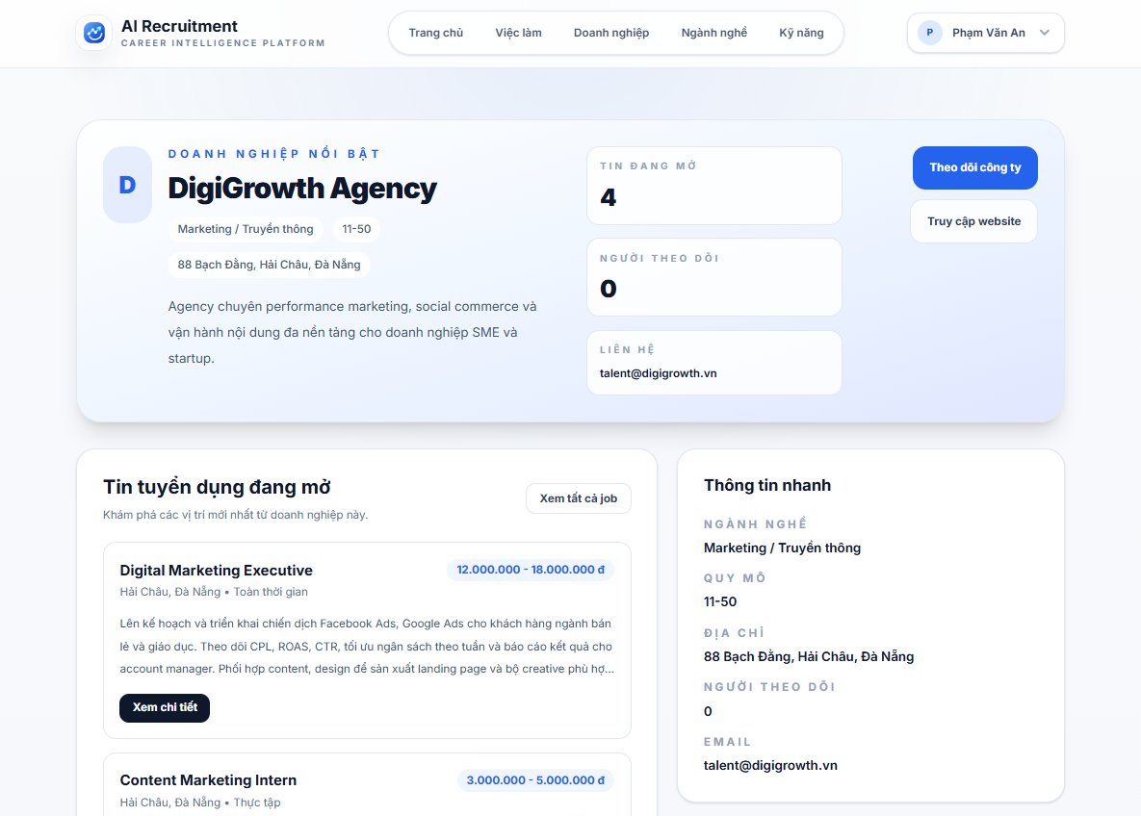
Test Case ID | Mô tả | Hành động | Điều kiện tiên quyết | Kết quả mong đợi | Kết quả thực tế | Kết quả
 |  |  |  |  |  | Vòng 1
 |  |  |  |  |  | Trạng thái
GUI_SHOW Trang Chi tiết công ty
GUI-CTCT01 | [DOANH NGHIỆP NỔI BẬT] Badge |  |  | - Label: DOANH NGHIỆP NỔI BẬT - Text color: light blue - Status: visible | - Label: DOANH NGHIỆP NỔI BẬT - Text color: light blue - Status: visible | Passed
GUI-CTCT02 | Avatar chữ cái doanh nghiệp |  |  | - Text: chữ cái đầu tên công ty (vd: D) - Text color: white - Background: blue - Border-radius: rounded - Status: visible | - Text: chữ cái đầu tên công ty (vd: D) - Text color: white - Background: blue - Border-radius: rounded - Status: visible | Passed
GUI-CTCT03 | [Tên doanh nghiệp] Label |  |  | - Text color: black (bold, large) - Status: visible | - Text color: black (bold, large) - Status: visible | Passed
GUI-CTCT04 | [Ngành nghề] Label phụ |  |  | - Label: ngành nghề (vd: Marketing / Truyền thông) - Text color: gray - Status: visible | - Label: ngành nghề (vd: Marketing / Truyền thông) - Text color: gray - Status: visible | Passed
GUI-CTCT05 | [Quy mô] Label phụ |  |  | - Label: quy mô (vd: 11-50) - Text color: gray - Status: visible | - Label: quy mô (vd: 11-50) - Text color: gray - Status: visible | Passed
GUI-CTCT06 | [Địa chỉ] Label |  |  | - Label: địa chỉ công ty - Text color: gray - Status: visible | - Label: địa chỉ công ty - Text color: gray - Status: visible | Passed
...

Danh sách ngành nghề
Project Name | XÂY DỰNG HỆ THỐNG TUYỂN DỤNG VÀ TƯ VẤN VIỆC LÀM TÍCH HỢP TRÍ TUỆ NHÂN TẠO
Module Code | Danh sách ngành nghề
 | Hoàn thành | Lỗi | Chưa kiểm tra | Bị chăn | Tổng số trường hợp thử nghiệm
Round 1 | 37 | 0 | 0 | 0 | 37
Round 2 | 37 | 0 | 0 | 0 | 37
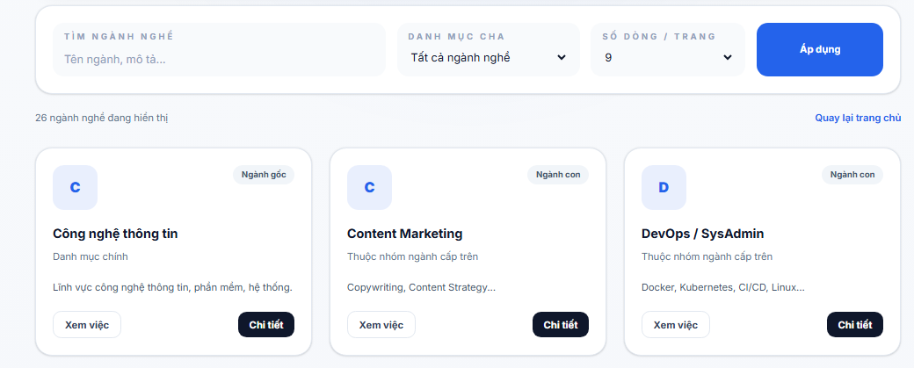
Test Case ID | Mô tả | Hành động | Điều kiện tiên quyết | Kết quả mong đợi | Kết quả thực tế | Kết quả
 |  |  |  |  |  | Vòng 1
 |  |  |  |  |  | Trạng thái
GUI_SHOW Danh sách ngành nghề
GUI-DSNN01 | [TÌM NGÀNH NGHỀ] Label |  |  | - Text color: light blue/gray - Status: visible | - Text color: light blue/gray - Status: visible | Passed
GUI-DSNN02 | [Tên ngành, mô tả...] Textbox |  |  | -Text color: gray -Background color: white/light gray -Status: enable | -Text color: gray -Background color: white/light gray -Status: enable | Passed
GUI-DSNN03 | [DANH MỤC CHA] Label |  |  | - Text color: light blue/gray - Status: visible | - Text color: light blue/gray - Status: visible | Passed
GUI-DSNN04 | [Tất cả ngành nghề] Dropdown |  |  | - Text color: black - Background: white/light gray - Status: enable | - Text color: black - Background: white/light gray - Status: enable | Passed
GUI-DSNN05 | [SỐ DÒNG / TRANG] Label |  |  | - Text color: light blue/gray - Status: visible | - Text color: light blue/gray - Status: visible | Passed
GUI-DSNN06 | [9] Dropdown số dòng/trang |  |  | - Text color: black - Background: white/light gray - Status: enable | - Text color: black - Background: white/light gray - Status: enable | Passed
...

Chi tiết ngành nghề
Project Name | XÂY DỰNG HỆ THỐNG TUYỂN DỤNG VÀ TƯ VẤN VIỆC LÀM TÍCH HỢP TRÍ TUỆ NHÂN TẠO
Module Code | Chi tiết ngành nghề
 | Hoàn thành | Lỗi | Chưa kiểm tra | Bị chăn | Tổng số trường hợp thử nghiệm
Round 1 | 52 | 0 | 0 | 0 | 52
Round 2 | 52 | 0 | 0 | 0 | 52
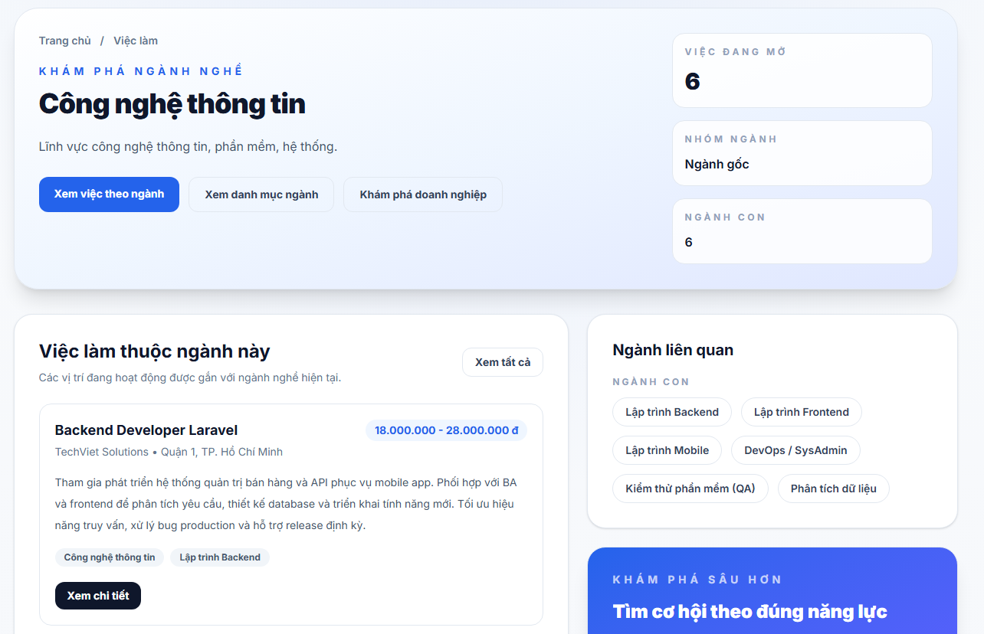
Test Case ID | Mô tả | Hành động | Điều kiện tiên quyết | Kết quả mong đợi | Kết quả thực tế | Kết quả
 |  |  |  |  |  | Vòng 1
 |  |  |  |  |  | Trạng thái
GUI_SHOW Trang Chi tiết ngành nghề
GUI-CTNN01 | [Trang chủ / Việc làm] Breadcrumb |  |  | - Label: Trang chủ / Việc làm - Text color: gray - Status: visible | - Label: Trang chủ / Việc làm - Text color: gray - Status: visible | Passed
GUI-CTNN02 | [KHÁM PHÁ NGÀNH NGHỀ] Label |  |  | - Label: KHÁM PHÁ NGÀNH NGHỀ - Text color: blue - Status: visible | - Label: KHÁM PHÁ NGÀNH NGHỀ - Text color: blue - Status: visible | Passed
GUI-CTNN03 | [Công nghệ thông tin] Label tên ngành |  |  | - Label: Công nghệ thông tin - Text color: black - Status: visible | - Label: Công nghệ thông tin - Text color: black - Status: visible | Passed
GUI-CTNN04 | [Lĩnh vực công nghệ thông tin...] Content |  |  | - Text color: dark gray - Status: visible | - Text color: dark gray - Status: visible | Passed
GUI-CTNN05 | [Xem việc theo ngành] Button |  |  | - Label: Xem việc theo ngành - Text color: white - Background: blue - Status: enable | - Label: Xem việc theo ngành - Text color: white - Background: blue - Status: enable | Passed
GUI-CTNN06 | [Xem danh mục ngành] Button |  |  | - Label: Xem danh mục ngành - Text color: dark blue - Background: white - Border: light gray - Status: enable | - Label: Xem danh mục ngành - Text color: dark blue - Background: white - Border: light gray - Status: enable | Passed
...

Danh sách kỹ năng
Project Name | XÂY DỰNG HỆ THỐNG TUYỂN DỤNG VÀ TƯ VẤN VIỆC LÀM TÍCH HỢP TRÍ TUỆ NHÂN TẠO
Module Code | Danh sách kỹ năng
 | Hoàn thành | Lỗi | Chưa kiểm tra | Bị chăn | Tổng số trường hợp thử nghiệm
Round 1 | 22 | 0 | 0 | 0 | 22
Round 2 | 0 | 0 | 0 | 0 | 0
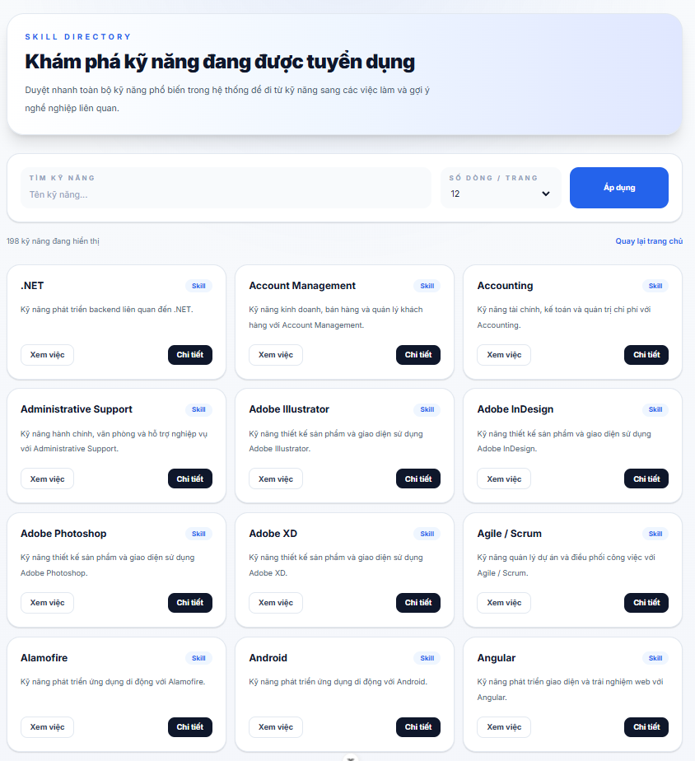
Test Case ID | Mô tả | Hành động | Điều kiện tiên quyết | Kết quả mong đợi | Kết quả thực tế | Kết quả
 |  |  |  |  |  | Vòng 1
 |  |  |  |  |  | Trạng thái
GUI_SHOW Trang Danh sách kỹ năng
GUI-DSKN01 | [Tiêu đề trang] “Khám phá kỹ năng đang được tuyển dụng” |  |  | - Tiêu đề hiển thị đúng nội dung - Font size lớn, đậm - Status: visible | - Tiêu đề hiển thị đúng nội dung - Font size lớn, đậm - Status: visible | Passed
GUI-DSKN02 | [Mô tả trang] Nội dung mô tả kỹ năng |  |  | - Nội dung hiển thị đầy đủ - Không bị lỗi font - Status: visible | - Nội dung hiển thị đầy đủ - Không bị lỗi font - Status: visible | Passed
GUI-DSKN03 | [Tìm kỹ năng] Input tìm kiếm |  |  | - Placeholder hiển thị đúng - Có thể nhập dữ liệu - Status: editable | - Placeholder hiển thị đúng - Có thể nhập dữ liệu - Status: editable | Passed
GUI-DSKN04 | [Số dòng / Trang] Dropdown |  |  | - Hiển thị giá trị mặc định - Có icon dropdown - Status: selectable | - Hiển thị giá trị mặc định - Có icon dropdown - Status: selectable | Passed
GUI-DSKN05 | [Áp dụng] Button |  |  | - Label hiển thị đúng - Background color: blue - Status: clickable | - Label hiển thị đúng - Background color: blue - Status: clickable | Passed
GUI-DSKN06 | [Tổng số kỹ năng] Thông tin tổng |  |  | - Hiển thị đúng số lượng kỹ năng - Status: visible | - Hiển thị đúng số lượng kỹ năng - Status: visible | Passed
...

Chi tiết kỹ năng
Project Name | XÂY DỰNG HỆ THỐNG TUYỂN DỤNG VÀ TƯ VẤN VIỆC LÀM TÍCH HỢP TRÍ TUỆ NHÂN TẠO
Module Code | Chi tiết kỹ năng
 | Hoàn thành | Lỗi | Chưa kiểm tra | Bị chặn | Tổng số trường hợp thử nghiệm
Round 1 | 31 | 0 | 0 | 0 | 31
Round 2 | 0 | 0 | 0 | 0 | 0
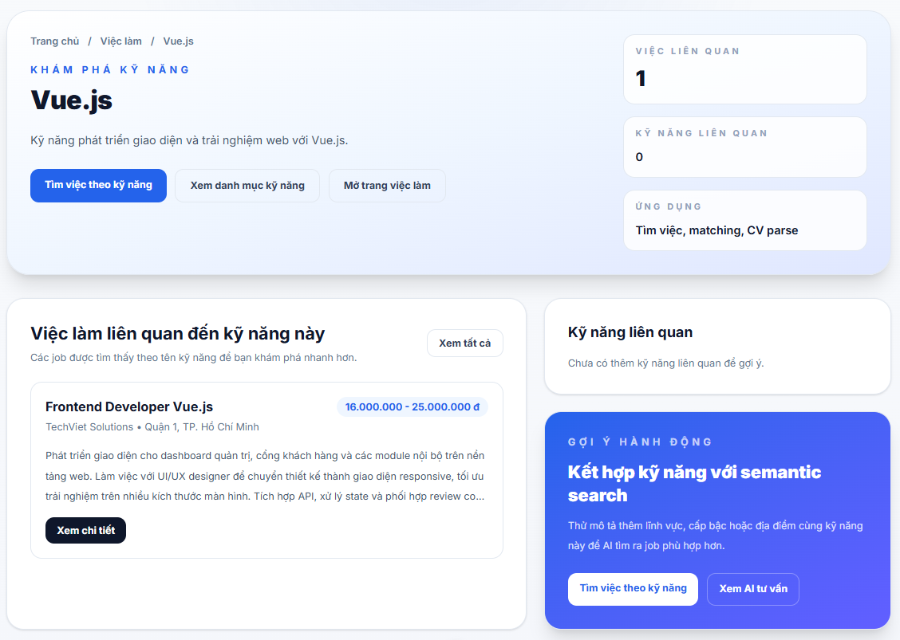
Test Case ID | Mô tả | Hành động | Điều kiện tiên quyết | Kết quả mong đợi | Kết quả thực tế | Kết quả
 |  |  |  |  |  | Vòng 1
 |  |  |  |  |  | Trạng thái
GUI_SHOW Trang chi tiết kỹ năng
GUI-CTKN01 | [Breadcrumb] Trang chủ / Việc làm / Vue.js |  |  | - Hiển thị đúng breadcrumb - Text rõ ràng - Status: visible | - Hiển thị đúng breadcrumb - Text rõ ràng - Status: visible | Passed
GUI-CTKN02 | [Tiêu đề trang] “Vue.js” |  |  | - Tiêu đề hiển thị đúng nội dung - Font size lớn, đậm - Status: visible | - Tiêu đề hiển thị đúng nội dung - Font size lớn, đậm - Status: visible | Passed
GUI-CTKN03 | [Mô tả kỹ năng] Nội dung giới thiệu kỹ năng Vue.js |  |  | - Nội dung hiển thị đầy đủ - Không bị tràn text - Status: visible | - Nội dung hiển thị đầy đủ - Không bị tràn text - Status: visible | Passed
GUI-CTKN04 | [Tìm việc theo kỹ năng] Button |  |  | - Label hiển thị đúng - Background color: blue - Status: clickable | - Label hiển thị đúng - Background color: blue - Status: clickable | Passed
GUI-CTKN05 | [Xem danh mục kỹ năng] Button |  |  | - Button hiển thị đúng vị trí - Border đúng thiết kế - Status: clickable | - Button hiển thị đúng vị trí - Border đúng thiết kế - Status: clickable | Passed
GUI-CTKN06 | [Mở trang việc làm] Button |  |  | - Label hiển thị đúng - Status: clickable | - Label hiển thị đúng - Status: clickable | Passed
...

Dashboard ứng viên
Project Name | XÂY DỰNG HỆ THỐNG TUYỂN DỤNG VÀ TƯ VẤN VIỆC LÀM TÍCH HỢP TRÍ TUỆ NHÂN TẠO
Module Code | Dashboard ứng viên
 | Hoàn thành | Lỗi | Chưa kiểm tra | Bị chăn | Tổng số trường hợp thử nghiệm
Round 1 | 44 | 0 | 0 | 0 | 44
Round 2 | 0 | 0 | 0 | 0 | 0
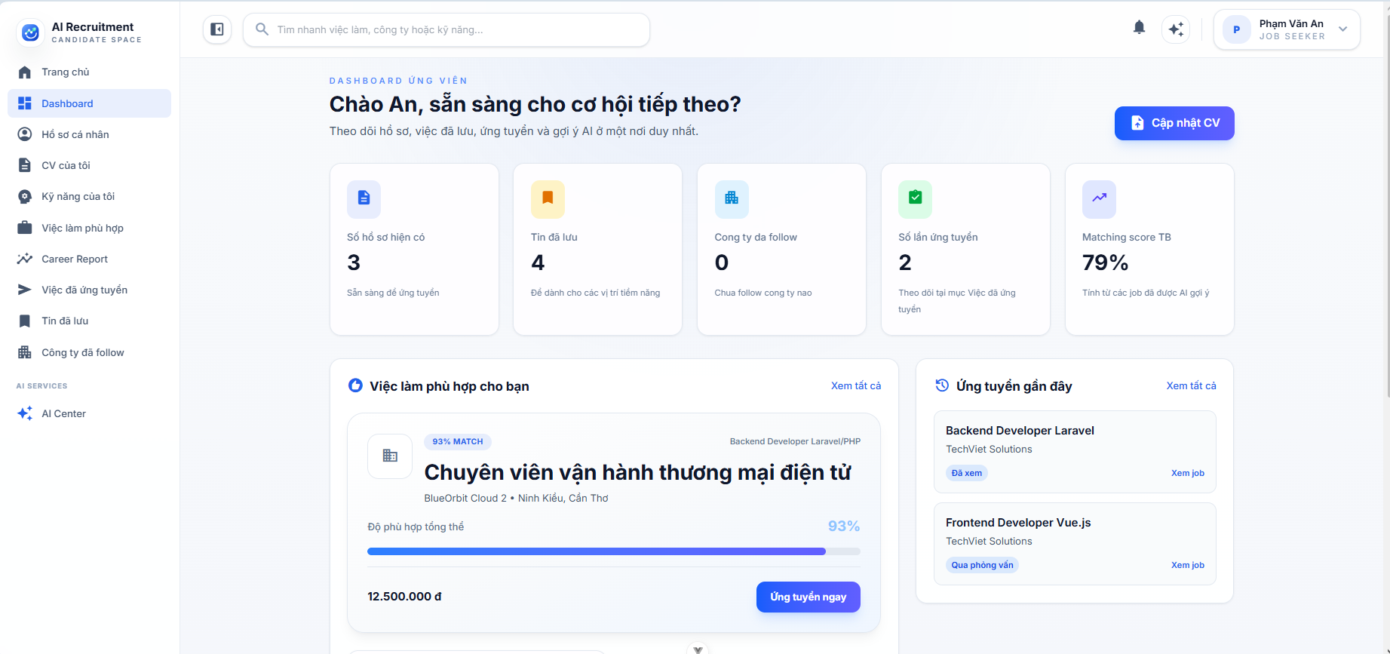
Test Case ID | Mô tả | Hành động | Điều kiện tiên quyết | Kết quả mong đợi | Kết quả thực tế | Kết quả
 |  |  |  |  |  | Vòng 1
 |  |  |  |  |  | Trạng thái
GUI_SHOW Trang Dashboard ứng viên
GUI-DUV01 | [Chào {tên}, sẵn sàng cho cơ hội tiếp theo?] Title |  |  | - Label: Chào {tên}, sẵn sàng cho cơ hội tiếp theo? - Text color: black (bold, large) - Status: visible | - Label: Chào {tên}, sẵn sàng cho cơ hội tiếp theo? - Text color: black (bold, large) - Status: visible | Passed
GUI-DUV02 | Sub-text mô tả dashboard |  |  | - Text: Theo dõi hồ sơ, việc đã lưu, ứng tuyển và gợi ý AI... - Text color: gray - Status: visible | - Text: Theo dõi hồ sơ, việc đã lưu, ứng tuyển và gợi ý AI... - Text color: gray - Status: visible | Passed
GUI-DUV03 | [Cập nhật CV] Button |  |  | - Label: Cập nhật CV - Icon: description - Text color: white - Background: blue - Status: enable | - Label: Cập nhật CV - Icon: description - Text color: white - Background: blue - Status: enable | Passed
GUI-DUV04 | Stat card [Số hồ sơ hiện có] |  |  | - Icon: description (blue bg) - Label: Số hồ sơ hiện có - Value: số nguyên - Sub: Sẵn sàng để ứng tuyển - Background: white - Border: light gray - Status: visible | - Icon: description (blue bg) - Label: Số hồ sơ hiện có - Value: số nguyên - Sub: Sẵn sàng để ứng tuyển - Background: white - Border: light gray - Status: visible | Passed
GUI-DUV05 | Stat card [Tin đã lưu] |  |  | - Icon: bookmark (orange bg) - Label: Tin đã lưu - Value: số nguyên - Sub: Để dành cho các vị trí tiềm năng - Background: white - Border: light gray - Status: visible | - Icon: bookmark (orange bg) - Label: Tin đã lưu - Value: số nguyên - Sub: Để dành cho các vị trí tiềm năng - Background: white - Border: light gray - Status: visible | Passed
GUI-DUV06 | Stat card [Công ty đã follow] |  |  | - Icon: business (light blue bg) - Label: Công ty đã follow - Value: số nguyên - Sub: Chưa follow công ty nào - Background: white - Border: light gray - Status: visible | - Icon: business (light blue bg) - Label: Công ty đã follow - Value: số nguyên - Sub: Chưa follow công ty nào - Background: white - Border: light gray - Status: visible | Passed
...

Quản lý CV
Project Name | XÂY DỰNG HỆ THỐNG TUYỂN DỤNG VÀ TƯ VẤN VIỆC LÀM TÍCH HỢP TRÍ TUỆ NHÂN TẠO
Module Code | Quản lý CV
 | Hoàn thành | Lỗi | Chưa kiểm tra | Bị chăn | Tổng số trường hợp thử nghiệm
Round 1 | 29 | 0 | 0 | 0 | 29
Round 2 | 0 | 0 | 0 | 0 | 0
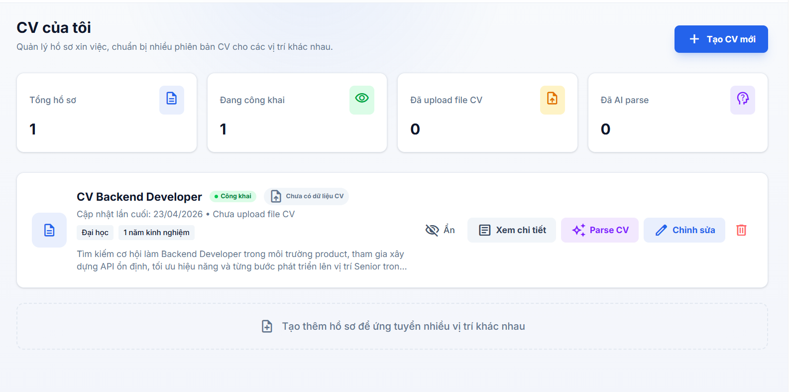

Test Case ID | Mô tả | Hành động | Điều kiện tiên quyết | Kết quả mong đợi | Kết quả thực tế | Kết quả |  |  | Kết quả
 |  |  |  |  |  | Vòng 1 |  |  | Vòng 2
 |  |  |  |  |  | Trạng thái | Ngày kiểm tra | Người kiểm tra | Trạng thái | Ngày kiểm tra
GUI_SHOW Trang quản lý CV
GUI-QLCV01 | [CV của tôi] Label |  |  | - Label: CV của tôi - Text color: black - Status: visible | - Label: CV của tôi - Text color: black - Status: visible | Passed | 2026-04-12 | Long
GUI-QLCV02 | [Quản lý hồ sơ xin việc ... ] Label |  |  | - Label: Quản lý hồ sơ xin việc ... - Text color: dark gray - Status: visible | - Label: Quản lý hồ sơ xin việc ... - Text color: dark gray - Status: visible | Passed | 2026-04-12 | Long
GUI-QLCV03 | [Tạo CV mới] Button |  |  | - Label: Đăng nhập hệ thống - Text color: white - Background: blue - Status: enable | - Label: Đăng nhập hệ thống - Text color: white - Background: blue - Status: enable | Passed | 2026-04-12 | Long
GUI-QLCV04 | Card thống kê tổng quan |  |  | - Background: white - Border: light gray - Status: visible | - Background: white - Border: light gray - Status: visible | Passed | 24/04/2026 | Trí
GUI-QLCV05 | [Tổng hồ sơ] Label |  |  | - Label: Tổng hồ sơ - Text color: gray - Status: visible | - Label: Tổng hồ sơ - Text color: gray - Status: visible | Passed | 2026-04-12 | Long
GUI-QLCV06 | [Đang công khai] Label |  |  | - Label: Đang công khai - Text color: gray - Status: visible | - Label: Đang công khai - Text color: gray - Status: visible | Passed | 2026-04-12 | Long
...

Quản lý kỹ năng cá nhân
Project Name | XÂY DỰNG HỆ THỐNG TUYỂN DỤNG VÀ TƯ VẤN VIỆC LÀM TÍCH HỢP TRÍ TUỆ NHÂN TẠO
Module Code | Quản lý kỹ năng cá nhân
 | Hoàn thành | Lỗi | Chưa kiểm tra | Bị chăn | Tổng số trường hợp thử nghiệm
Round 1 | 37 | 0 | 0 | 0 | 37
Round 2 | 0 | 0 | 0 | 0 | 0
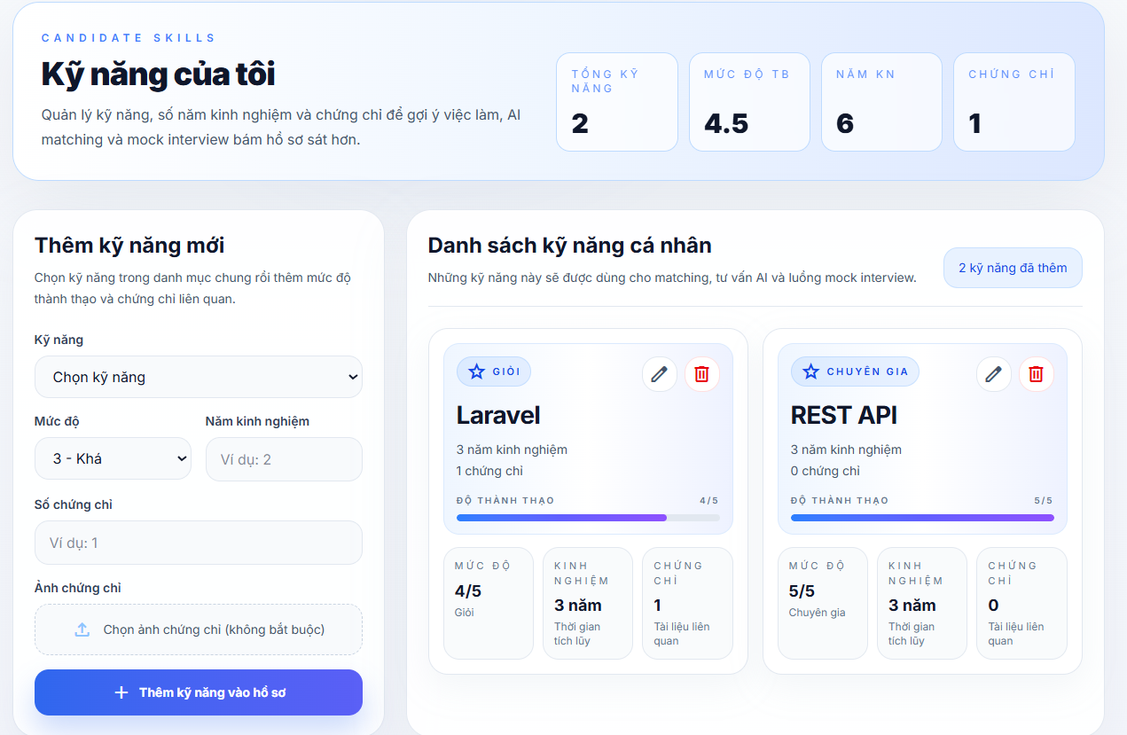

Test Case ID | Mô tả | Hành động | Điều kiện tiên quyết | Kết quả mong đợi | Kết quả thực tế | Kết quả |  |  | Kết quả
 |  |  |  |  |  | Vòng 1 |  |  | Vòng 2
 |  |  |  |  |  | Trạng thái | Ngày kiểm tra | Người kiểm tra | Trạng thái
GUI_SHOW Trang quản lý kỹ năng cá nhân
GUI-QLKNCN01 | [Kỹ năng của tôi] Label |  |  | - Label: Kỹ năng của tôi - Text color: black - Status: visible | - Label: Kỹ năng của tôi - Text color: black - Status: visible | Passed | 2026-04-12 | Long
GUI-QLKNCN02 | [Quản lý kỹ năng, số năm ... ] Label |  |  | - Label: Quản lý kỹ năng, số năm ... - Text color: dark gray - Status: visible | - Label: Quản lý kỹ năng, số năm ... - Text color: dark gray - Status: visible | Passed | 2026-04-12 | Long
GUI-QLKNCN03 | Card thống kê tổng quan |  |  | - Background: white - Border: light blue - Status: visible | - Background: white - Border: light blue - Status: visible | Passed | 2026-04-12 | Long
GUI-QLKNCN04 | [Tổng kỹ năng] Label |  |  | - Label: Tổng kỹ năng - Text color: light blue - Status: visible | - Label: Tổng kỹ năng - Text color: light blue - Status: visible | Passed | 2026-04-12 | Long
GUI-QLKNCN05 | [Mức độ TB] Label |  |  | - Label: Mức độ TB - Text color: light blue - Status: visible | - Label: Mức độ TB - Text color: light blue - Status: visible | Passed | 2026-04-12 | Long
...

Việc làm đã lưu
Project Name | XÂY DỰNG HỆ THỐNG TUYỂN DỤNG VÀ TƯ VẤN VIỆC LÀM TÍCH HỢP TRÍ TUỆ NHÂN TẠO
Module Code | Việc làm đã lưu
 | Hoàn thành | Lỗi | Chưa kiểm tra | Bị chăn | Tổng số trường hợp thử nghiệm
Round 1 | 25 | 0 | 0 | 0 | 25
Round 2 | 0 | 0 | 0 | 0 | 0
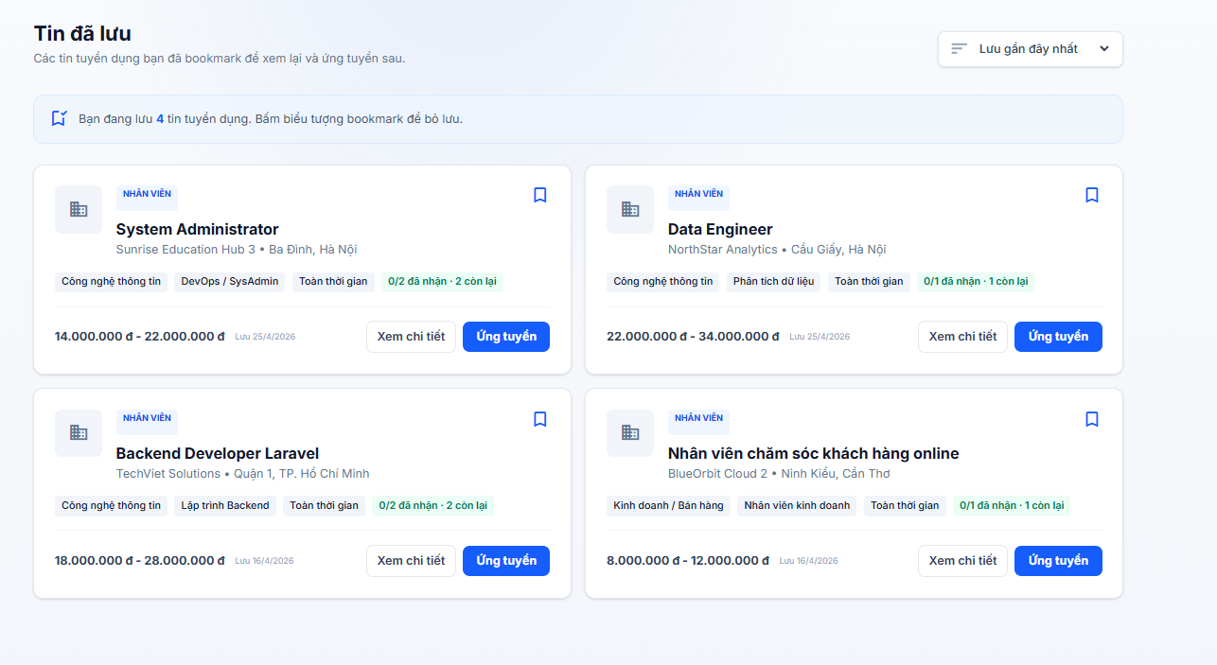
Test Case ID | Mô tả | Hành động | Điều kiện tiên quyết | Kết quả mong đợi | Kết quả thực tế | Kết quả
 |  |  |  |  |  | Vòng 1
 |  |  |  |  |  | Trạng thái
GUI_SHOW Trang Việc làm đã lưu
GUI-VLDL01 | [Tiêu đề trang] “Tin đã lưu” |  |  | - Tiêu đề hiển thị đúng nội dung - Font size lớn, đậm - Status: visible | - Tiêu đề hiển thị đúng nội dung - Font size lớn, đậm - Status: visible | Passed
GUI-VLDL02 | [Mô tả trang] Nội dung giới thiệu |  |  | - Nội dung hiển thị đầy đủ - Không bị lỗi font - Status: visible | - Nội dung hiển thị đầy đủ - Không bị lỗi font - Status: visible | Passed
GUI-VLDL03 | [Sắp xếp] Dropdown “Lưu gần đây nhất” |  |  | - Hiển thị đúng giá trị mặc định - Có icon dropdown - Status: selectable | - Hiển thị đúng giá trị mặc định - Có icon dropdown - Status: selectable | Passed
GUI-VLDL04 | [Thông báo] Số lượng tin đã lưu |  |  | - Hiển thị đúng số lượng tin tuyển dụng đã lưu - Background đúng thiết kế - Status: visible | - Hiển thị đúng số lượng tin tuyển dụng đã lưu - Background đúng thiết kế - Status: visible | Passed
GUI-VLDL05 | [Card việc làm] Container |  |  | - Card hiển thị đầy đủ nội dung - Có border/shadow đúng thiết kế - Status: visible | - Card hiển thị đầy đủ nội dung - Có border/shadow đúng thiết kế - Status: visible | Passed
GUI-VLDL06 | [Badge] “NHÂN VIÊN” |  |  | - Badge hiển thị đúng nội dung - Background đúng thiết kế - Status: visible | - Badge hiển thị đúng nội dung - Background đúng thiết kế - Status: visible | Passed
...

Công ty theo dõi
Project Name | XÂY DỰNG HỆ THỐNG TUYỂN DỤNG VÀ TƯ VẤN VIỆC LÀM TÍCH HỢP TRÍ TUỆ NHÂN TẠO
Module Code | Công ty theo dõi
 | Hoàn thành | Lỗi | Chưa kiểm tra | Bị chăn | Tổng số trường hợp thử nghiệm
Round 1 | 32 | 0 | 0 | 0 | 32
Round 2 | 0 | 0 | 0 | 0 | 0
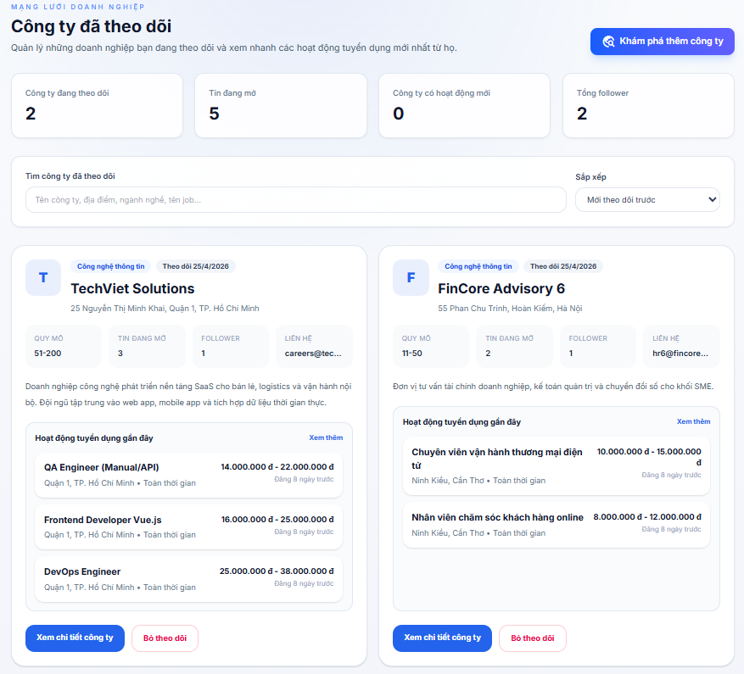

Test Case ID | Mô tả | Hành động | Điều kiện tiên quyết | Kết quả mong đợi | Kết quả thực tế | Kết quả
 |  |  |  |  |  | Vòng 1
 |  |  |  |  |  | Trạng thái
GUI_SHOW Trang Công ty theo dõi
GUI-CTTD01 | [Tiêu đề trang] “Công ty đã theo dõi” |  |  | - Tiêu đề hiển thị đúng nội dung - Font size lớn, đậm - Status: visible | - Tiêu đề hiển thị đúng nội dung - Font size lớn, đậm - Status: visible | Passed
GUI-CTTD02 | [Mô tả trang] Nội dung giới thiệu |  |  | - Nội dung hiển thị đầy đủ - Không bị lỗi font - Status: visible | - Nội dung hiển thị đầy đủ - Không bị lỗi font - Status: visible | Passed
GUI-CTTD03 | [Khám phá thêm công ty] Button |  |  | - Label hiển thị đúng - Background color: blue - Status: clickable | - Label hiển thị đúng - Background color: blue - Status: clickable | Passed
...

Ứng Tuyển
Project Name | XÂY DỰNG HỆ THỐNG TUYỂN DỤNG VÀ TƯ VẤN VIỆC LÀM TÍCH HỢP TRÍ TUỆ NHÂN TẠO
Module Code | Ứng tuyển
 | Hoàn thành | Lỗi | Chưa kiểm tra | Bị chăn | Tổng số trường hợp thử nghiệm
Round 1 | 45 | 0 | 0 | 0 | 45
Round 2 | 45 | 0 | 0 | 0 | 45
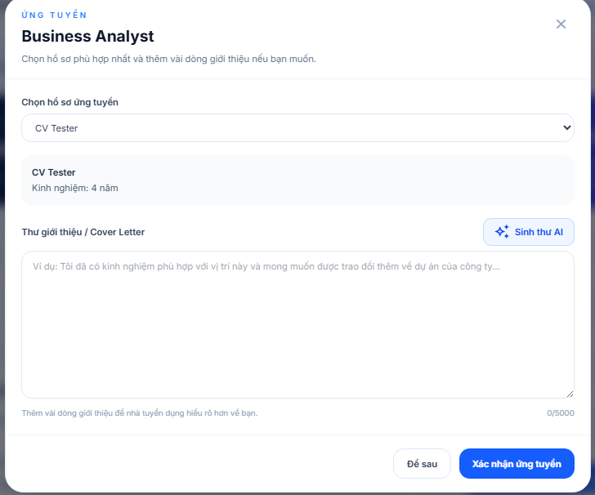
Test Case ID | Mô tả | Hành động | Điều kiện tiên quyết | Kết quả mong đợi | Kết quả thực tế | Kết quả
 |  |  |  |  |  | Vòng 1
 |  |  |  |  |  | Trạng thái
GUI_SHOW Ứng tuyển
GUI-UT01 | [Ứng tuyển] Label |  |  | - Label: Ứng tuyển - Text color: blue - Status: visible | - Label: Ứng tuyển - Text color: blue - Status: visible | Passed
GUI-UT02 | [{{ job.tieu_de }}] Label tên việc làm |  |  | - Label: tên việc làm - Text color: black - Status: visible | - Label: tên việc làm - Text color: black - Status: visible | Passed
GUI-UT03 | [Chọn hồ sơ phù hợp...] Content |  |  | - Label: Công nghệ thông tin - Text color: black - Status: visible | - Label: Công nghệ thông tin - Text color: black - Status: visible | Passed
GUI-UT04 | [close] Icon button |  |  | - Icon: close - Text color: gray - Status: enable | - Icon: close - Text color: gray - Status: enable | Passed
GUI-UT05 | [Chọn hồ sơ ứng tuyển] Label |  |  | - Label: Chọn hồ sơ ứng tuyển - Text color: dark gray - Status: visible | - Label: Chọn hồ sơ ứng tuyển - Text color: dark gray - Status: visible | Passed
GUI-UT06 | [Chọn hồ sơ của bạn] Option mặc định |  |  | - Label: Chọn hồ sơ của bạn - Text color: gray - Status: visible | - Label: Chọn hồ sơ của bạn - Text color: gray - Status: visible | Passed
...

Theo dõi đơn ứng tuyển
Project Name | XÂY DỰNG HỆ THỐNG TUYỂN DỤNG VÀ TƯ VẤN VIỆC LÀM TÍCH HỢP TRÍ TUỆ NHÂN TẠO
Module Code | Theo dõi đơn úng tuyển
 | Hoàn thành | Lỗi | Chưa kiểm tra | Bị chăn | Tổng số trường hợp thử nghiệm
Round 1 | 62 | 0 | 0 | 0 | 62
Round 2 | 62 | 0 | 0 | 0 | 62
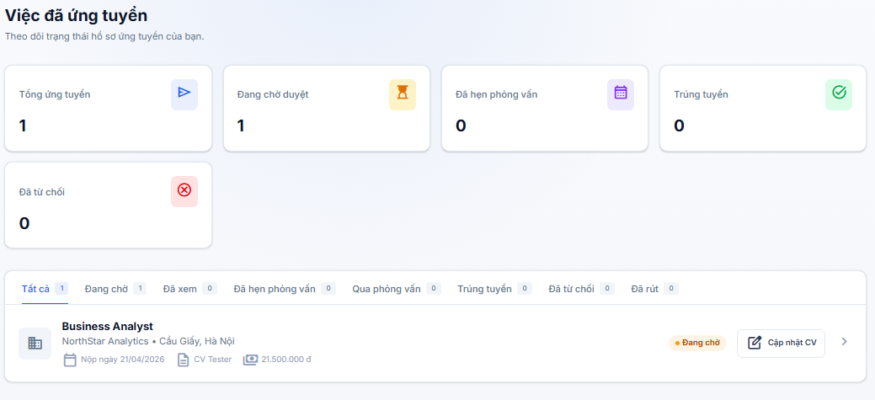
Test Case ID | Mô tả | Hành động | Điều kiện tiên quyết | Kết quả mong đợi | Kết quả thực tế | Kết quả
 |  |  |  |  |  | Vòng 1
 |  |  |  |  |  | Trạng thái
GUI_SHOW Theo dõi đơn úng tuyển
GUI-TDDUT01 | [Việc đã ứng tuyển] Label |  |  | - Label: Việc đã ứng tuyển - Text color: black - Status: visible | - Label: Việc đã ứng tuyển - Text color: black - Status: visible | Passed
GUI-TDDUT02 | [Theo dõi trạng thái...] Content |  |  | - Text color: gray - Status: visible | - Text color: gray - Status: visible | Passed
GUI-TDDUT03 | [Tổng ứng tuyển] Card label |  |  | - Label: Tổng ứng tuyển - Text color: gray - Status: visible | - Label: Tổng ứng tuyển - Text color: gray - Status: visible | Passed
GUI-TDDUT04 | [Đang chờ duyệt] Card label |  |  | - Label: Đang chờ duyệt - Text color: gray - Status: visible | - Label: Đang chờ duyệt - Text color: gray - Status: visible | Passed
GUI-TDDUT05 | [Đã hẹn phỏng vấn] Card label |  |  | - Label: Đã hẹn phỏng vấn - Text color: gray - Status: visible | - Label: Đã hẹn phỏng vấn - Text color: gray - Status: visible | Passed
GUI-TDDUT06 | [Trúng tuyển] Card label |  |  | - Label: Trúng tuyển - Text color: gray - Status: visible | - Label: Trúng tuyển - Text color: gray - Status: visible | Passed
...

Matched Jobs
Project Name | XÂY DỰNG HỆ THỐNG TUYỂN DỤNG VÀ TƯ VẤN VIỆC LÀM TÍCH HỢP TRÍ TUỆ NHÂN TẠO
Module Code | Matched Jobs
 | Hoàn thành | Lỗi | Chưa kiểm tra | Bị chặn | Tổng số trường hợp thử nghiệm
Round 1 | 49 | 0 | 0 | 0 | 49
Round 2 | 0 | 0 | 0 | 0 | 0
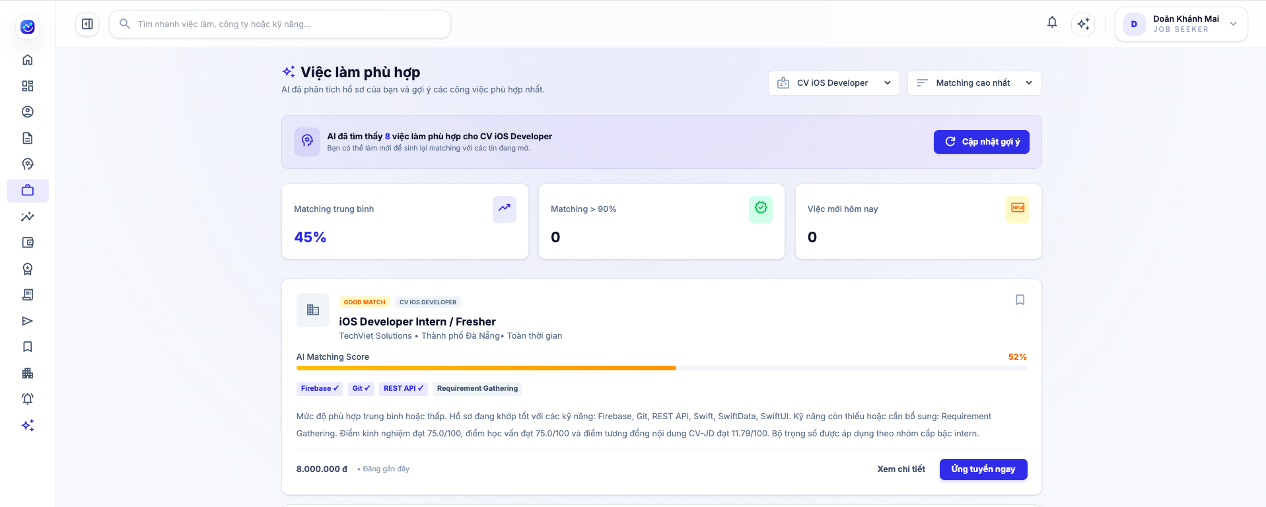

Test Case ID | Mô tả | Hành động | Điều kiện tiên quyết | Kết quả mong đợi | Kết quả thực tế | Kết quả
 |  |  |  |  |  | Vòng 1
 |  |  |  |  |  | Trạng thái
GUI_SHOW Matched Jobs
GUI-MJ01 | [Việc làm phù hợp] Label |  |  | - Label: Việc làm phù hợp - Text color: black - Status: visible | - Label: Việc làm phù hợp - Text color: black - Status: visible | Passed
GUI-MJ02 | Content mô tả |  |  | - Text color: gray - Status: visible | - Text color: gray - Status: visible | Passed
GUI-MJ03 | [Chọn hồ sơ] Dropdown |  |  | - Giá trị: CV iOS Developer - Icon hồ sơ hiển thị bên trái - Text color: black - Status: visible | - Giá trị: CV iOS Developer - Icon hồ sơ hiển thị bên trái - Text color: black - Status: visible | Passed
GUI-MJ04 | [Sắp xếp] Dropdown |  |  | - Giá trị: Matching cao nhất - Icon sắp xếp hiển thị bên trái - Text color: black - Status: visible | - Giá trị: Matching cao nhất - Icon sắp xếp hiển thị bên trái - Text color: black - Status: visible | Passed
GUI-MJ05 | [Kết quả tìm kiếm] Text |  |  | - Text color: black - Status: visible | - Text color: black - Status: visible | Passed
...

Career Report
Project Name | XÂY DỰNG HỆ THỐNG TUYỂN DỤNG VÀ TƯ VẤN VIỆC LÀM TÍCH HỢP TRÍ TUỆ NHÂN TẠO
Module Code | Career Report
 | Hoàn thành | Lỗi | Chưa kiểm tra | Bị chặn | Tổng số trường hợp thử nghiệm
Round 1 | 29 | 0 | 0 | 0 | 29
Round 2 | 0 | 0 | 0 | 0 | 0
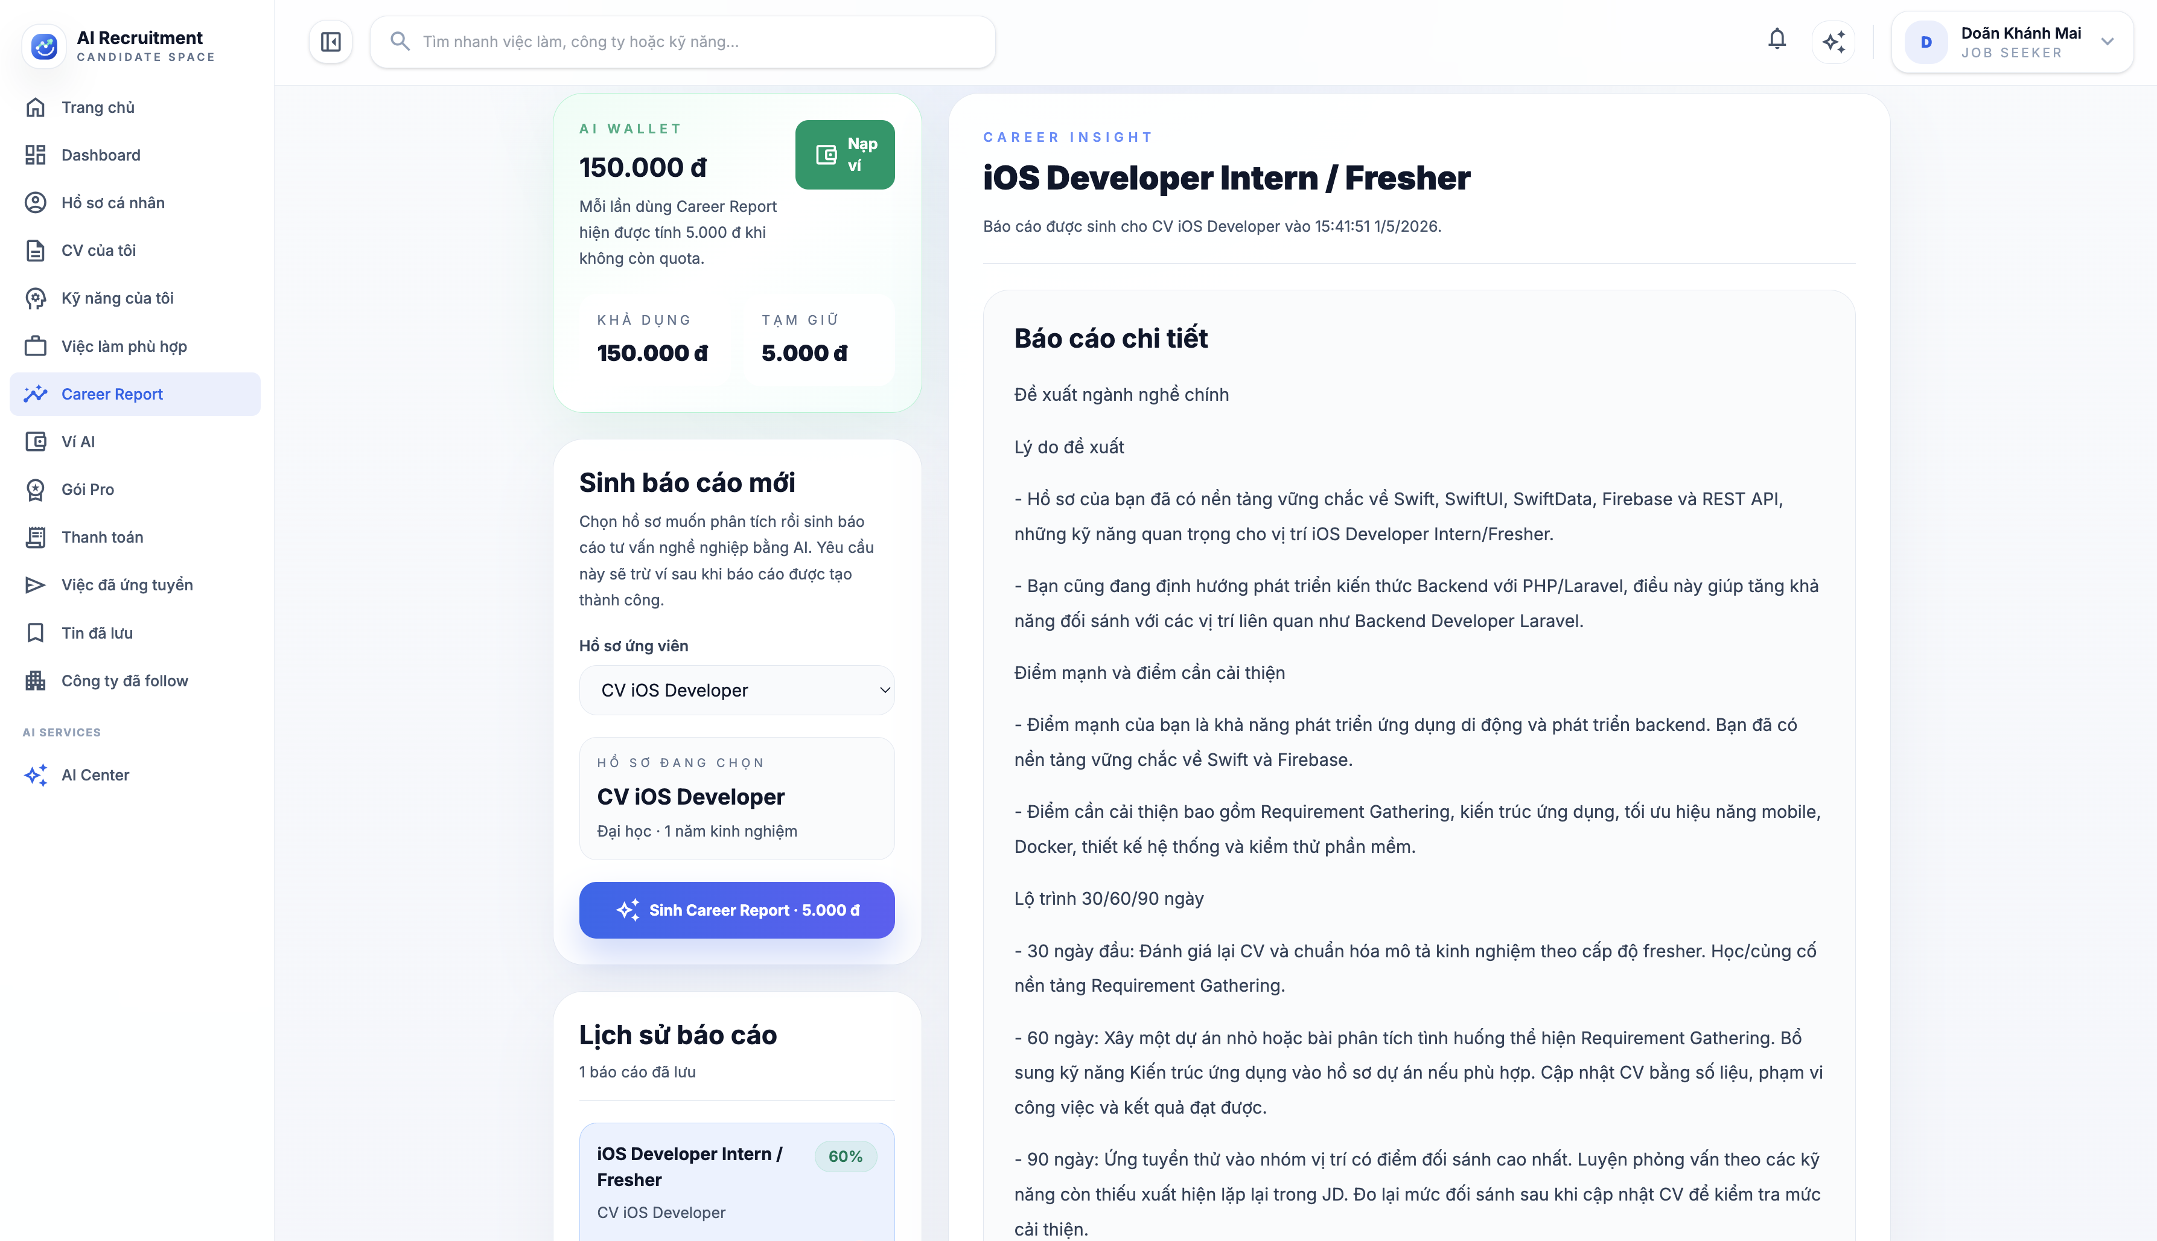

Test Case ID | Mô tả | Hành động | Điều kiện tiên quyết | Kết quả mong đợi | Kết quả thực tế | Kết quả
 |  |  |  |  |  | Vòng 1
 |  |  |  |  |  | Trạng thái
GUI_SHOW Career Report
GUI-CR01 | [Career Insight] Label |  |  | - Label: Career Insight - Text color: blue - Status: visible | - Label: Career Insight - Text color: blue - Status: visible | Passed
GUI-CR02 | [Tiêu đề tin tuyển dụng] Text |  |  | - Text color: black - Status: visible | - Text color: black - Status: visible | Passed
GUI-CR03 | [Thời gian sinh báo cáo] Text |  |  | - Giá trị: CV iOS Developer - Icon hồ sơ hiển thị bên trái - Text color: gray - Status: visible | - Giá trị: CV iOS Developer - Icon hồ sơ hiển thị bên trái - Text color: gray - Status: visible | Passed
GUI-CR04 | Card AI Wallet |  |  | - Label: AI Wallet - Giá trị: 150.000đ - Text color: green - Status: visible | - Label: AI Wallet - Giá trị: 150.000đ - Text color: green - Status: visible | Passed
GUI-CR05 | [Nạp ví] Button |  |  | - Label: Nạp ví - Icon ví hiển thị bên trái - Text color: white - Status: visible | - Label: Nạp ví - Icon ví hiển thị bên trái - Text color: white - Status: visible | Passed
...

Tạo CV hệ thống
Project Name | XÂY DỰNG HỆ THỐNG TUYỂN DỤNG VÀ TƯ VẤN VIỆC LÀM TÍCH HỢP TRÍ TUỆ NHÂN TẠO
Module Code | Tạo CV hệ thống
 | Hoàn thành | Lỗi | Chưa kiểm tra | Bị chăn | Tổng số trường hợp thử nghiệm
Round 1 | 66 | 0 | 0 | 0 | 66
Round 2 | 66 | 0 | 0 | 0 | 66
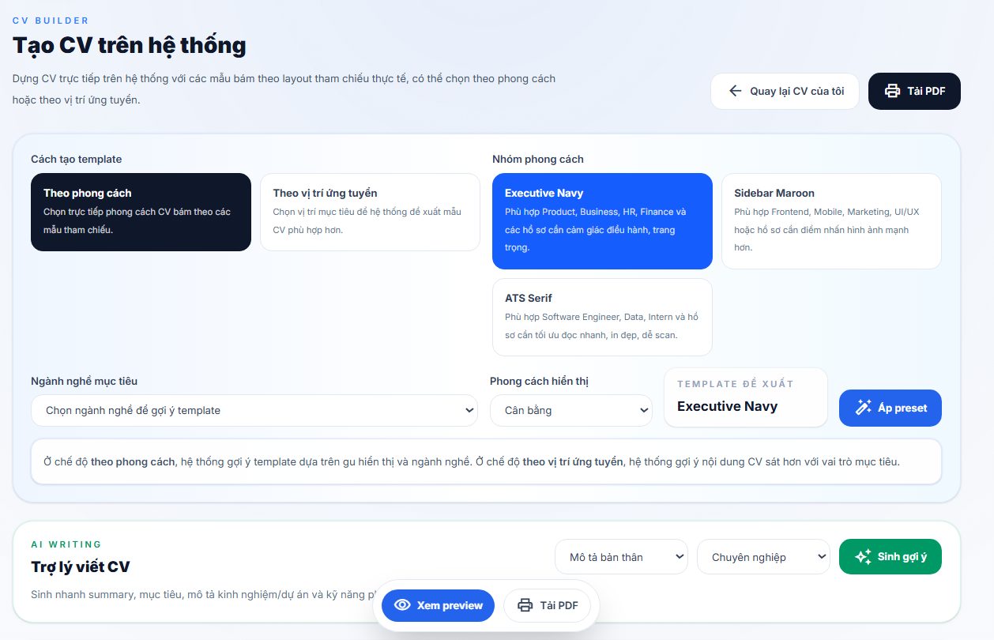
Test Case ID | Mô tả | Hành động | Điều kiện tiên quyết | Kết quả mong đợi | Kết quả thực tế | Kết quả
 |  |  |  |  |  | Vòng 1
 |  |  |  |  |  | Trạng thái
GUI_SHOW Tạo CV hệ thống
GUI-TPL01 | [Cách tạo template] Label |  |  | -Label: Cách tạo template -Text color: dark gray -Status: visible | -Label: Cách tạo template -Text color: dark gray -Status: visible | Passed
GUI-TPL02 | Option mode template |  |  | -Label: Theo phong cách / Theo vị trí -Status: enable | -Label: Theo phong cách / Theo vị trí -Status: enable | Passed
GUI-TPL03 | Card mode template đang chọn |  |  | -Background color: blue/dark navy -Text color: white -Status: visible | -Background color: blue/dark navy -Text color: white -Status: visible | Passed
GUI-TPL04 | Card mode template chưa chọn |  |  | -Background color: white -Border color: light gray -Text color: dark gray -Status: visible | -Background color: white -Border color: light gray -Text color: dark gray -Status: visible | Passed
GUI-TPL05 | Dropdown ngành nghề gợi ý template |  |  | -Option: Chọn ngành nghề để gợi ý template -Background color: white -Border color: light gray -Status: enable | -Option: Chọn ngành nghề để gợi ý template -Background color: white -Border color: light gray -Status: enable | Passed
GUI-TPL06 | Dropdown phong cách template |  |  | -Background color: white -Border color: light gray -Text color: dark gray -Status: enable | -Background color: white -Border color: light gray -Text color: dark gray -Status: enable | Passed
...

Ví AI
Project Name | XÂY DỰNG HỆ THỐNG TUYỂN DỤNG VÀ TƯ VẤN VIỆC LÀM TÍCH HỢP TRÍ TUỆ NHÂN TẠO
Module Code | Ví AI
 | Hoàn thành | Lỗi | Chưa kiểm tra | Bị chăn | Tổng số trường hợp thử nghiệm
Round 1 | 57 | 2 | 0 | 0 | 57
Round 2 | 2 | 0 | 0 | 0 | 2
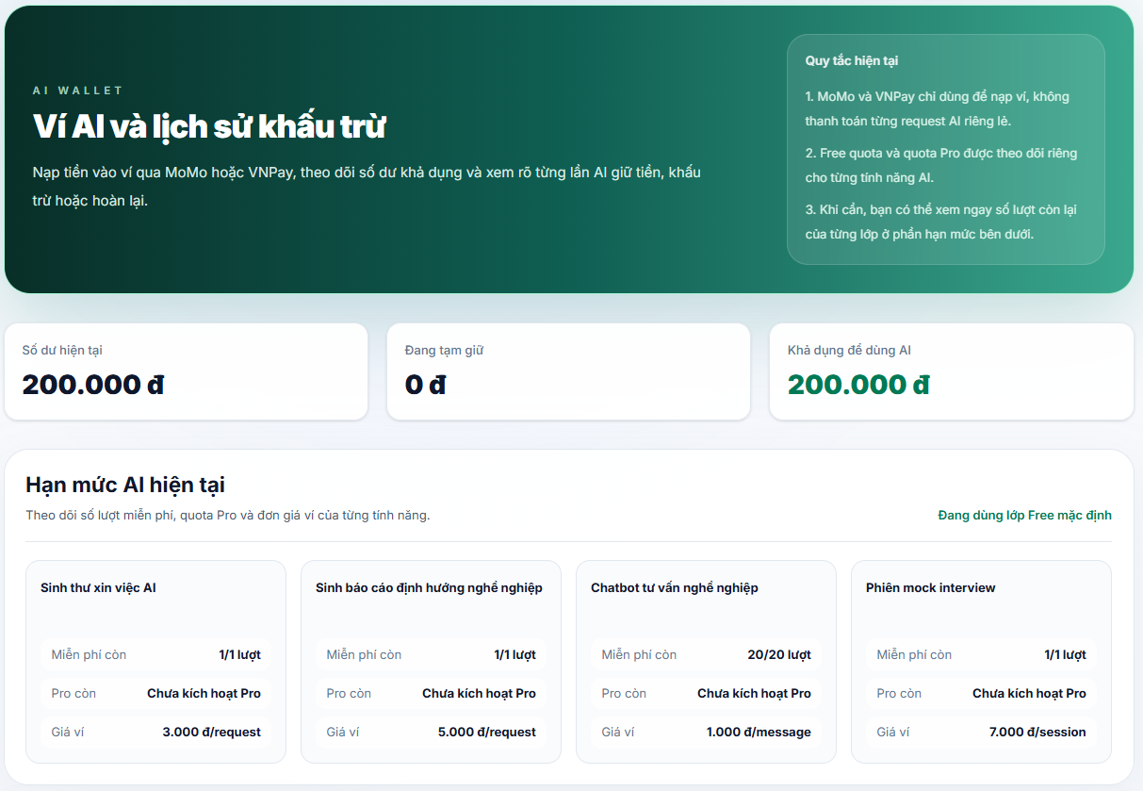
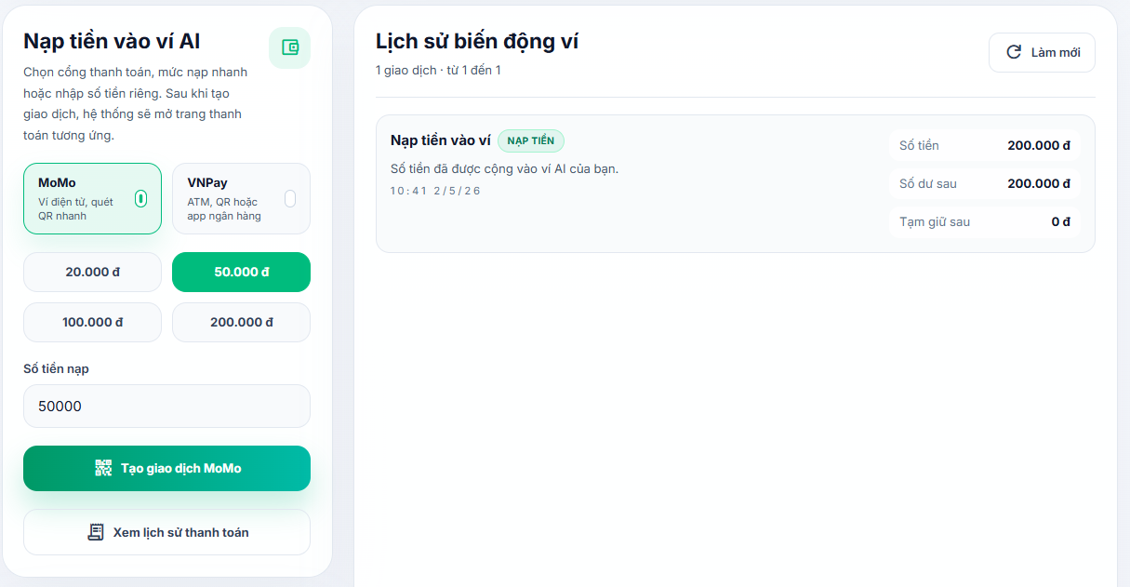


Test Case ID | Mô tả | Hành động | Điều kiện tiên quyết | Kết quả mong đợi | Kết quả thực tế | Kết quả |  |  | Kết quả |  |  | Chú thích
 |  |  |  |  |  | Vòng 1 |  |  | Vòng 2
 |  |  |  |  |  | Trạng thái | Ngày kiểm tra | Người kiểm tra | Trạng thái | Ngày kiểm tra | Người kiểm tra
GUI_SHOW Trang ví AI
GUI-VAI01 | [AI Wallet] Label |  |  | - Label: AI Wallet - Text color: light green - Status: visible | - Label: AI Wallet - Text color: light green - Status: visible | Passed | 2026-04-12 | Long
GUI-VAI02 | [Ví AI và lịch sử khấu trừ] Label |  |  | - Label: Ví AI và lịch sử khấu trừ - Text color: white - Status: visible | - Label: Ví AI và lịch sử khấu trừ - Text color: white - Status: visible | Passed | 2026-04-12 | Long
GUI-VAI03 | [Nạp tiền vào ví qua MoMo hoặc VNPay ... ] Label |  |  | - Label: Nạp tiền vào ví qua MoMo hoặc VNPay ... - Text color: light green - Status: visible | - Label: Nạp tiền vào ví qua MoMo hoặc VNPay ... - Text color: light green - Status: visible | Passed | 2026-04-12 | Long
GUI-VAI04 | Card quy tắc hiện tại |  |  | - Background: white - Border: white - Text color: white - Status: visible | - Background: white - Border: white - Text color: white - Status: visible | Passed | 2026-04-12 | Long
GUI-VAI05 | Card thống kê tổng quan |  |  | - Background: white - Border: light gray - Status: visible | - Background: white - Border: light gray - Status: visible | Passed | 2026-04-12 | Long
GUI-VAI06 | [Số dư hiện tại] Label |  |  | - Label: Số dư hiện tại - Text color: gray - Status: visible | - Label: Số dư hiện tại - Text color: gray - Status: visible | Passed | 2026-04-12 | Long
...

Gói Pro cho AI Center
Project Name | XÂY DỰNG HỆ THỐNG TUYỂN DỤNG VÀ TƯ VẤN VIỆC LÀM TÍCH HỢP TRÍ TUỆ NHÂN TẠO
Module Code | Gói pro cho AI center
 | Hoàn thành | Lỗi | Chưa kiểm tra | Bị chăn | Tổng số trường hợp thử nghiệm
Round 1 | 55 | 0 | 0 | 0 | 55
Round 2 | 0 | 0 | 0 | 0 | 0
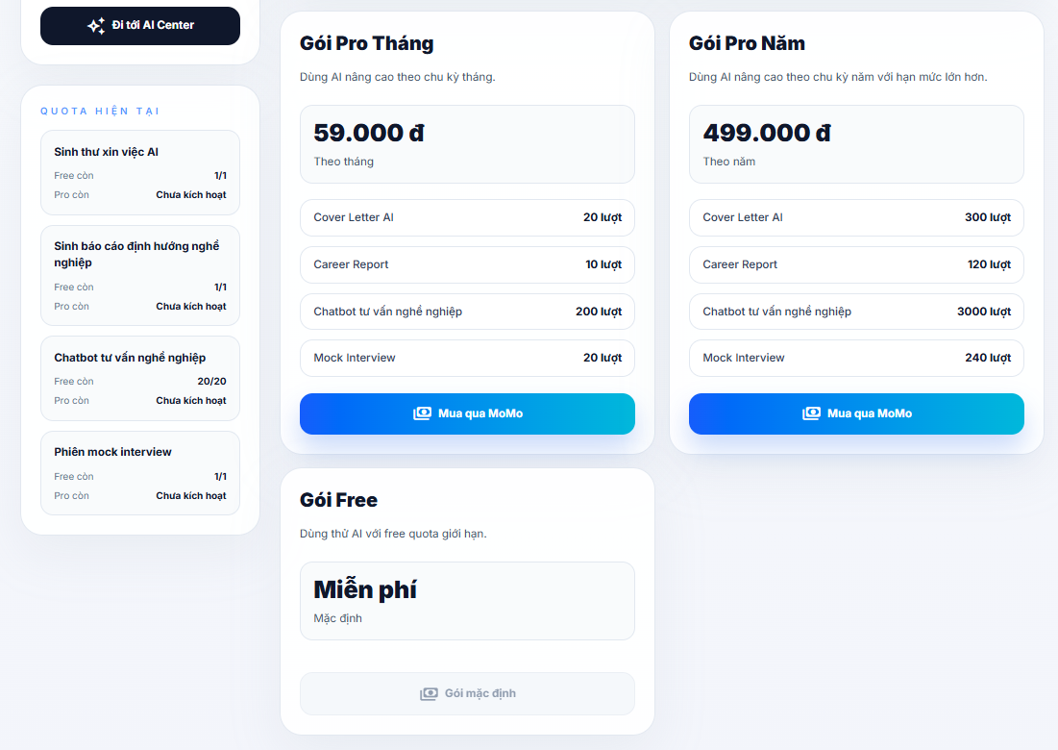
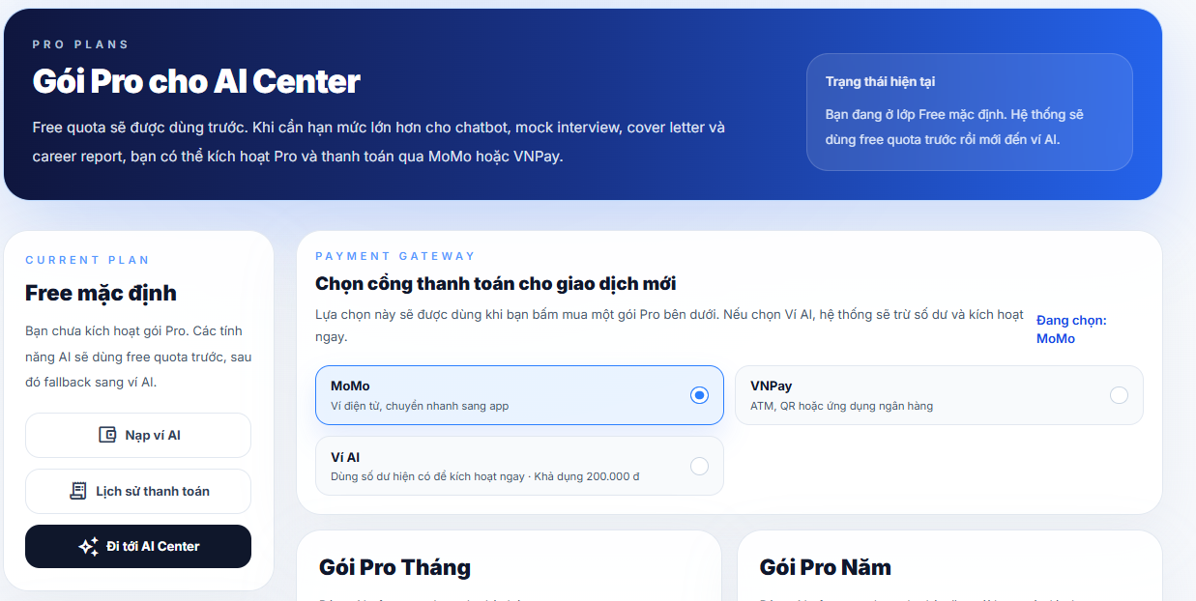

Test Case ID | Mô tả | Hành động | Điều kiện tiên quyết | Kết quả mong đợi | Kết quả thực tế | Kết quả |  |  | Kết quả
 |  |  |  |  |  | Vòng 1 |  |  | Vòng 2
 |  |  |  |  |  | Trạng thái | Ngày kiểm tra | Người kiểm tra | Trạng thái | Ngày kiểm tra | Người kiểm tra
GUI_SHOW Trang gói pro cho AI center
GUI-GPCAC01 | [Pro Plans] Label |  |  | - Label: Pro Plans - Text color: gray - Status: visible | - Label: Pro Plans - Text color: gray - Status: visible | Passed | 2026-04-12 | Long
GUI-GPCAC02 | [Gói Pro cho AI Center] Label |  |  | - Label: Gói Pro cho AI Center - Text color: white - Status: visible | - Label: Gói Pro cho AI Center - Text color: white - Status: visible | Passed | 2026-04-12 | Long
GUI-GPCAC03 | [Free quota sẽ được dùng trước ... ] Label |  |  | - Label: Free quota sẽ được dùng trước ... - Text color: gray - Status: visible | - Label: Free quota sẽ được dùng trước ... - Text color: gray - Status: visible | Passed | 2026-04-12 | Long
GUI-GPCAC04 | Card Trạng thái hiện tại |  |  | - Background: white - Border: white - Text color: white - Status: visible | - Background: white - Border: white - Text color: white - Status: visible | Passed | 2026-04-12 | Long
GUI-GPCAC05 | Card Gói hiện tại |  |  | - Background: white - Border: light gray - Status: visible | - Background: white - Border: light gray - Status: visible | Passed | 2026-04-12 | Long
GUI-GPCAC06 | [Current Plan] Label |  |  | - Label: Current Plan - Text color: blue - Status: visible | - Label: Current Plan - Text color: blue - Status: visible | Passed | 2026-04-12 | Long
...

Lịch sử thanh toán
Project Name | XÂY DỰNG HỆ THỐNG TUYỂN DỤNG VÀ TƯ VẤN VIỆC LÀM TÍCH HỢP TRÍ TUỆ NHÂN TẠO
Module Code | Lịch sử thanh toán
 | Hoàn thành | Lỗi | Chưa kiểm tra | Bị chăn | Tổng số trường hợp thử nghiệm
Round 1 | 34 | 0 | 0 | 0 | 34
Round 2 | 0 | 0 | 0 | 0 | 0
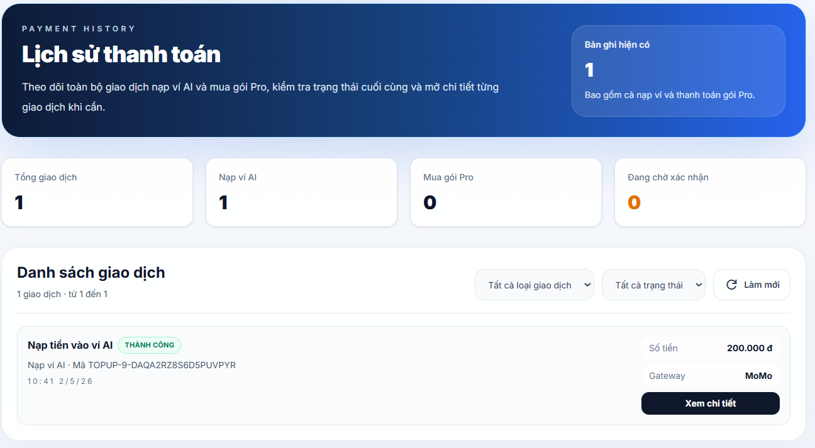

Test Case ID | Mô tả | Hành động | Điều kiện tiên quyết | Kết quả mong đợi | Kết quả thực tế | Kết quả |  |  | Kết quả
 |  |  |  |  |  | Vòng 1 |  |  | Vòng 2
 |  |  |  |  |  | Trạng thái | Ngày kiểm tra | Người kiểm tra | Trạng thái
GUI_SHOW Trang lịch sử thanh toán
GUI-LSTT01 | [Payment History] Label |  |  | - Label: Payment History - Text color: gray - Status: visible | - Label: Payment History - Text color: gray - Status: visible | Passed | 2026-04-12 | Long
GUI-LSTT02 | [Lịch sử thanh toán] Label |  |  | - Label: Lịch sử thanh toán - Text color: white - Status: visible | - Label: Lịch sử thanh toán - Text color: white - Status: visible | Passed | 2026-04-12 | Long
GUI-LSTT03 | [Theo dõi toàn bộ giao dịch nạp ví AI và mua gói Pro, ... ] Label |  |  | - Label: Theo dõi toàn bộ giao dịch nạp ví AI và mua gói Pro, ... - Text color: gray - Status: visible | - Label: Theo dõi toàn bộ giao dịch nạp ví AI và mua gói Pro, ... - Text color: gray - Status: visible | Passed | 2026-04-12 | Long
GUI-LSTT04 | Card bản ghi hiện có |  |  | - Background: white - Border: white - Text color: white - Status: visible | - Background: white - Border: white - Text color: white - Status: visible | Passed | 2026-04-12 | Long
GUI-LSTT05 | Card thống kê tổng quan |  |  | - Background: white - Border: light gray - Status: visible | - Background: white - Border: light gray - Status: visible | Passed | 2026-04-12 | Long
GUI-LSTT06 | [Tổng giao dịch] Label |  |  | - Label: Tổng giao dịch - Text color: gray - Status: visible | - Label: Tổng giao dịch - Text color: gray - Status: visible | Passed | 2026-04-12 | Long
...

Chi tiết thanh toán
Project Name | XÂY DỰNG HỆ THỐNG TUYỂN DỤNG VÀ TƯ VẤN VIỆC LÀM TÍCH HỢP TRÍ TUỆ NHÂN TẠO
Module Code | Chi tiết thanh toán
 | Hoàn thành | Lỗi | Chưa kiểm tra | Bị chăn | Tổng số trường hợp thử nghiệm
Round 1 | 35 | 0 | 0 | 0 | 35
Round 2 | 0 | 0 | 0 | 0 | 0
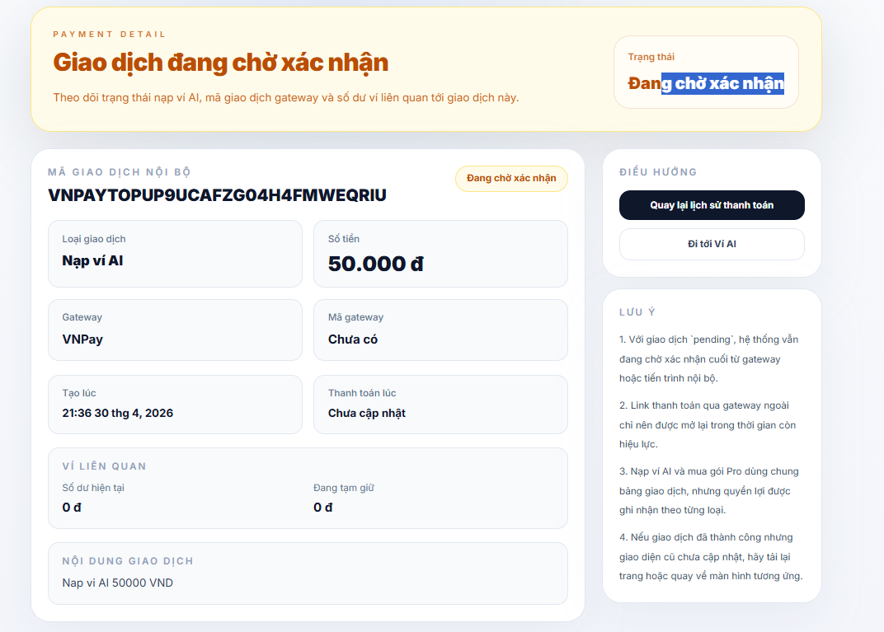
Test Case ID | Mô tả | Hành động | Điều kiện tiên quyết | Kết quả mong đợi | Kết quả thực tế | Kết quả
 |  |  |  |  |  | Vòng 1
 |  |  |  |  |  | Trạng thái
GUI_SHOW Chi tiết thanh toán
GUI-CTTT01 | [Tiêu đề trang] “Giao dịch đang chờ xác nhận” |  |  | - Nội dung hiển thị đúng, font chữ lớn, in đậm màu nâu cam - Status: visible | - Nội dung hiển thị đúng, font chữ lớn, in đậm màu nâu cam - Status: visible | Passed
GUI-CTTT02 | [Badge trạng thái tổng] "Đang chờ xác nhận" |  |  | - Hiển thị trong khung bo góc màu trắng phía bên phải header - Chữ màu cam đậm, font in đậm - Status: visible | - Hiển thị trong khung bo góc màu trắng phía bên phải header - Chữ màu cam đậm, font in đậm - Status: visible | Passed
GUI-CTTT03 | [Mã giao dịch nội bộ] ID giao dịch |  |  | - Mã (VNPAYTOPUP...) hiển thị in đậm, kích thước lớn - Status: visible | - Mã (VNPAYTOPUP...) hiển thị in đậm, kích thước lớn - Status: visible | Passed
GUI-CTTT04 | [Thông tin loại] Khung "Loại giao dịch" |  |  | - Tiêu đề phụ màu xám nhạt, nội dung "Nạp ví AI" màu đen in đậm - Status: visible | - Tiêu đề phụ màu xám nhạt, nội dung "Nạp ví AI" màu đen in đậm - Status: visible | Passed
GUI-CTTT05 | [Thông tin số tiền] Khung "Số tiền" |  |  | - Hiển thị đúng số tiền kèm đơn vị "đ" (ví dụ: 50.000 đ) - Font chữ số tiền lớn và đậm hơn tiêu đề phụ - Status: visible | - Hiển thị đúng số tiền kèm đơn vị "đ" (ví dụ: 50.000 đ) - Font chữ số tiền lớn và đậm hơn tiêu đề phụ - Status: visible | Passed
GUI-CTTT06 | [Cổng thanh toán] Khung "Gateway" |  |  | - Hiển thị đúng tên cổng (VNPay) - Status: visible | - Hiển thị đúng tên cổng (VNPay) - Status: visible | Passed
...

Trang trung tâm AI
Project Name | XÂY DỰNG HỆ THỐNG TUYỂN DỤNG VÀ TƯ VẤN VIỆC LÀM TÍCH HỢP TRÍ TUỆ NHÂN TẠO
Module Code | Trung tâm AI
 | Hoàn thành | Lỗi | Chưa kiểm tra | Bị chăn | Tổng số trường hợp thử nghiệm
Round 1 | 84 | 0 | 0 | 0 | 84
Round 2 | 0 | 0 | 0 | 0 | 0
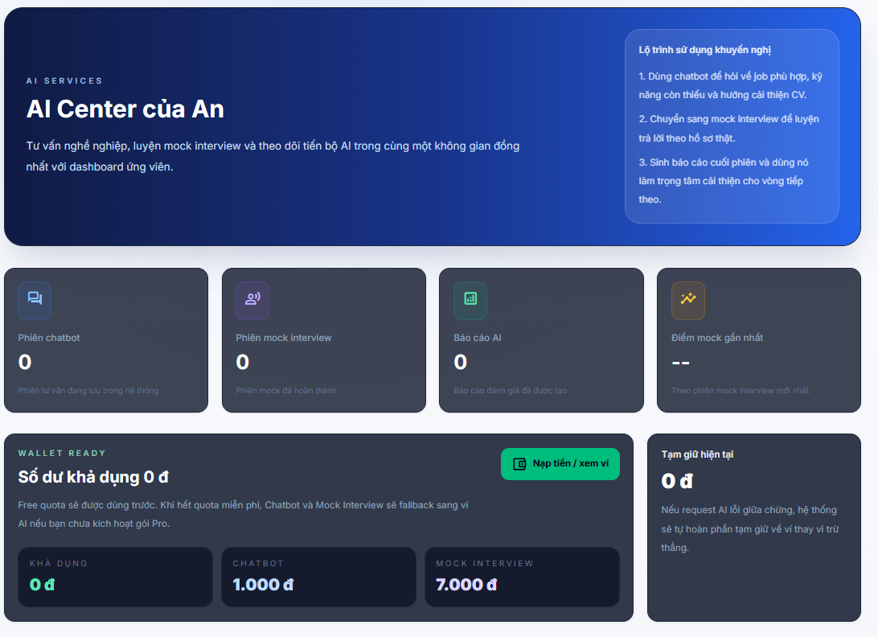
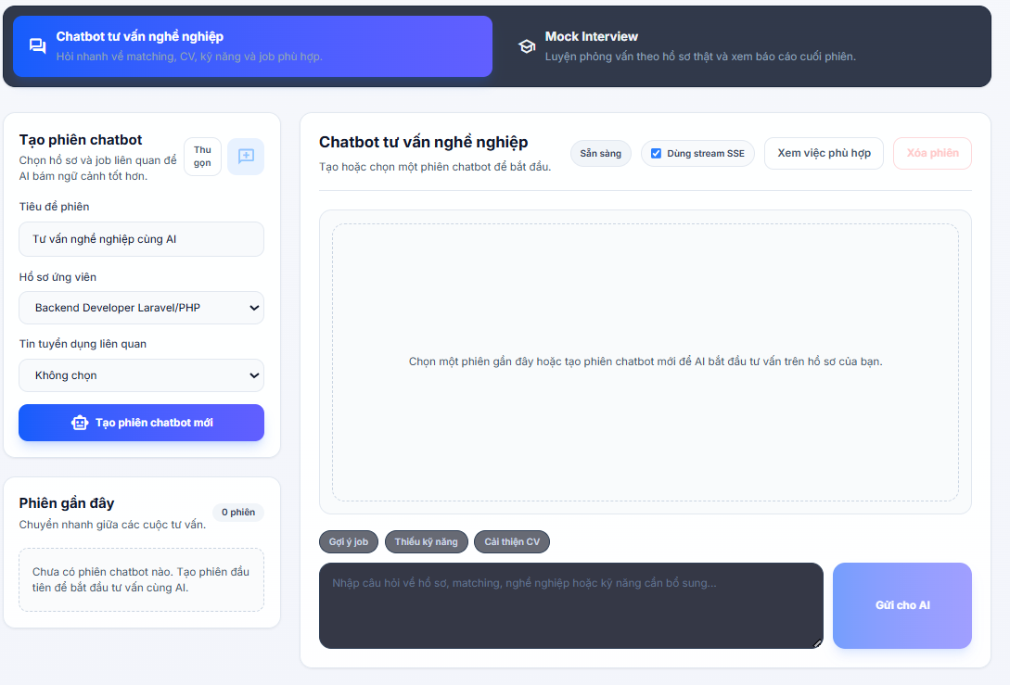
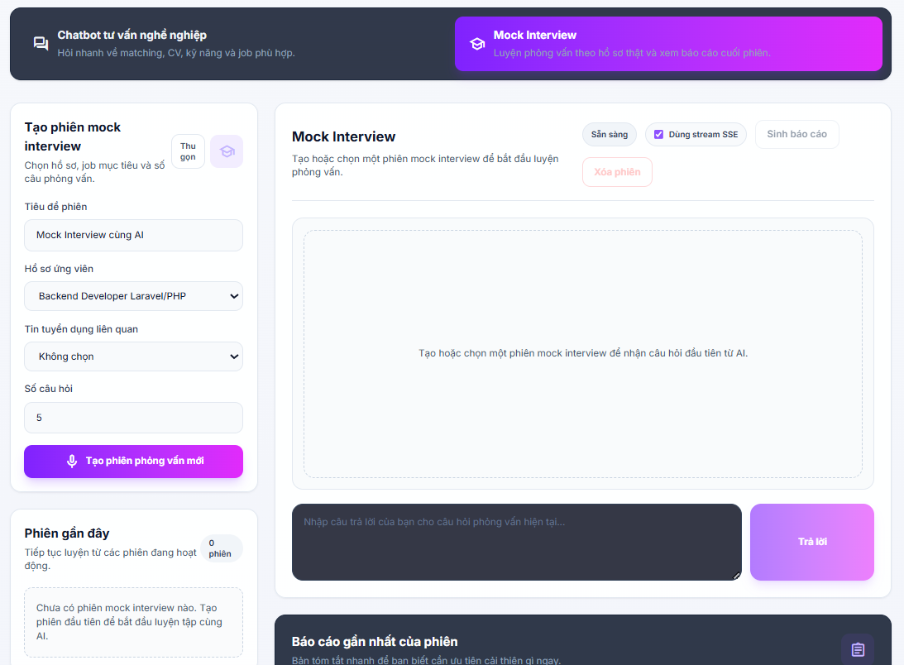

Test Case ID | Mô tả | Hành động | Điều kiện tiên quyết | Kết quả mong đợi | Kết quả thực tế | Kết quả |  |  | Kết quả |  |  | Chú thích
 |  |  |  |  |  | Vòng 1 |  |  | Vòng 2
 |  |  |  |  |  | Trạng thái | Ngày kiểm tra | Người kiểm tra | Trạng thái | Ngày kiểm tra | Người kiểm tra
GUI_SHOW Trang trung tâm AI
GUI-TTAI01 | [AI Services] Label |  |  | - Label: AI Services - Text color: light blue - Status: visible | - Label: AI Services - Text color: light blue - Status: visible | Passed | 2026-04-12 | Long
GUI-TTAI02 | [AI Center của An] Label |  |  | - Label: AI Center của An - Text color: white - Status: visible | - Label: AI Center của An - Text color: white - Status: visible | Passed | 2026-04-12 | Long
GUI-TTAI03 | [Tư vấn nghề nghiệp, luyện mock...] Label |  |  | - Label: Tư vấn nghề nghiệp, luyện mock... - Text color: light blue - Status: visible | - Label: Tư vấn nghề nghiệp, luyện mock... - Text color: light blue - Status: visible | Passed | 2026-04-12 | Long
GUI-TTAI04 | Card lộ trình sử dụng khuyến nghị |  |  | - Background: white/transparent - Border: white - Text color: white - Status: visible | - Background: white/transparent - Border: white - Text color: white - Status: visible | Passed | 2026-04-12 | Long
GUI-TTAI05 | Card thống kê tổng quan |  |  | - Background: black - Status: visible | - Background: black - Status: visible | Passed | 2026-04-12 | Long
GUI-TTAI06 | [Phiên chatbot / Phiên mock interview / Báo cáo AI / Điểm mock gần nhất] Label |  |  | - Label: Phiên chatbot / Phiên mock interview / Báo cáo AI / Điểm mock gần nhất - Text color: gray - Status: visible | - Label: Phiên chatbot / Phiên mock interview / Báo cáo AI / Điểm mock gần nhất - Text color: gray - Status: visible | Passed | 2026-04-12 | Long
...

Chat tư vấn nghề nghiệp
Project Name | XÂY DỰNG HỆ THỐNG TUYỂN DỤNG VÀ TƯ VẤN VIỆC LÀM TÍCH HỢP TRÍ TUỆ NHÂN TẠO
Module Code | Chat tư vấn nghề nghiệp
 | Hoàn thành | Lỗi | Chưa kiểm tra | Bị chặn | Tổng số trường hợp thử nghiệm
Round 1 | 36 | 1 | 0 | 0 | 36
Round 2 | 1 | 0 | 0 | 0 | 1
 | 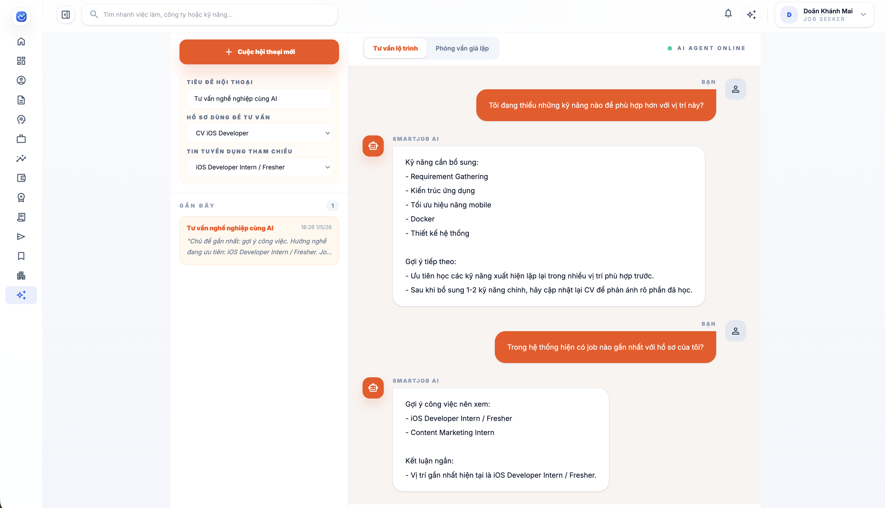

Test Case ID | Mô tả | Hành động | Điều kiện tiên quyết | Kết quả mong đợi | Kết quả thực tế | Kết quả
 |  |  |  |  |  | Vòng 1
 |  |  |  |  |  | Trạng thái | Ngày kiểm tra
GUI_SHOW Chat tư vấn nghề nghiệp
GUI-CTV01 | [Cuộc hội thoại mới] Button |  |  | - Label: Cuộc hội thoại mới - Icon cộng hiển thị bên trái - Text color: white - Status: visible | - Label: Cuộc hội thoại mới - Icon cộng hiển thị bên trái - Text color: white - Status: visible | Passed | 2026-04-12
GUI-CTV02 | [Tiêu đề hội thoại] TextField |  |  | - Text color: black - Status: visible | - Text color: black - Status: visible | Passed | 2026-04-12
GUI-CTV03 | [Hồ sơ dùng để tư vấn] Dropdown |  |  | - Giá trị mặc định: Chọn hồ sơ công khai - Text color: black - Status: visible | - Giá trị mặc định: Chọn hồ sơ công khai - Text color: black - Status: visible | Passed | 2026-04-12
GUI-CTV04 | [Tin tuyển dụng tham chiếu] Dropdown |  |  | - Giá trị mặc định: Không chọn tin tuyển dụng - Text color: black - Status: visible | - Giá trị mặc định: Không chọn tin tuyển dụng - Text color: black - Status: visible | Passed | 2026-04-12
GUI-CTV05 | Card Lịch sử tư vấn |  |  | - Text color: gray - Status: visible | - Text color: gray - Status: visible | Passed | 2026-04-12
...

Mock Interview
Project Name | XÂY DỰNG HỆ THỐNG TUYỂN DỤNG VÀ TƯ VẤN VIỆC LÀM TÍCH HỢP TRÍ TUỆ NHÂN TẠO
Module Code | Mock Interview
 | Hoàn thành | Lỗi | Chưa kiểm tra | Bị chặn | Tổng số trường hợp thử nghiệm
Round 1 | 37 | 1 | 0 | 0 | 37
Round 2 | 1 | 0 | 0 | 0 | 1
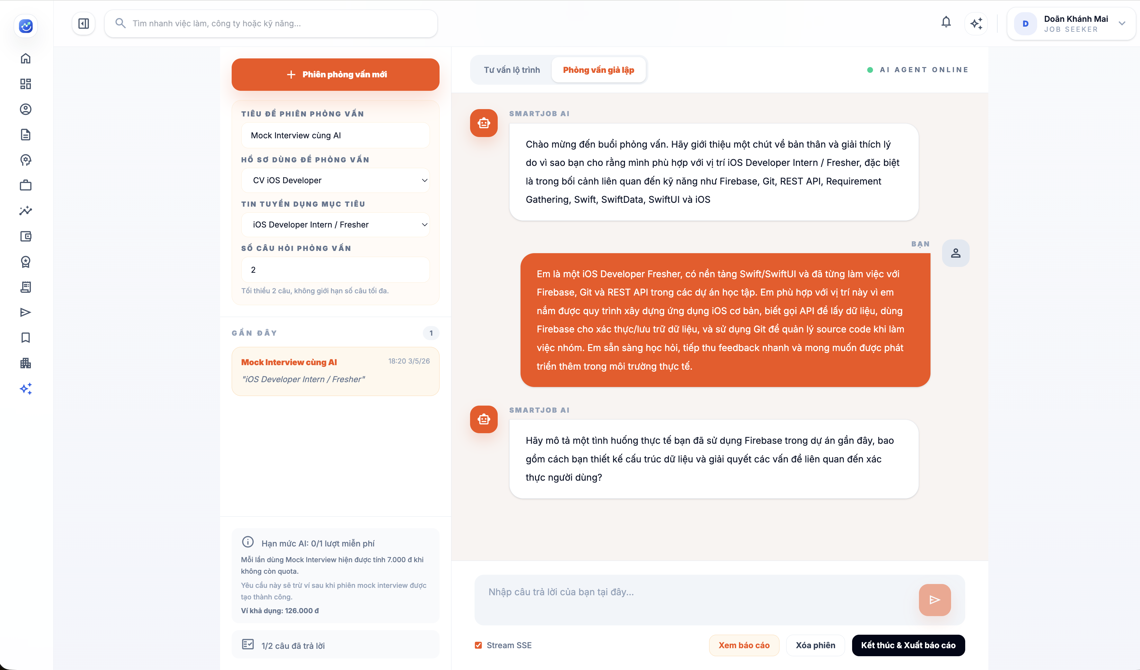

Test Case ID | Mô tả | Hành động | Điều kiện tiên quyết | Kết quả mong đợi | Kết quả thực tế | Kết quả
 |  |  |  |  |  | Vòng 1
 |  |  |  |  |  | Trạng thái
GUI_SHOW Mock Interview
GUI-MI01 | [Phiên phỏng vấn mới] Button |  |  | - Label: Phiên phỏng vấn mới - Icon cộng hiển thị bên trái - Text color: white - Status: visible | - Label: Phiên phỏng vấn mới - Icon cộng hiển thị bên trái - Text color: white - Status: visible | Passed
GUI-MI02 | [Tiêu đề phiên phỏng vấn] TextField |  |  | - Text color: black - Status: visible | - Text color: black - Status: visible | Passed
GUI-MI03 | [Hồ sơ dùng để phỏng vấn] Dropdown |  |  | - Giá trị mặc định: Chọn hồ sơ công khai - Text color: black - Status: visible | - Giá trị mặc định: Chọn hồ sơ công khai - Text color: black - Status: visible | Passed
GUI-MI04 | [Tin tuyển dụng mục tiêu] Dropdown |  |  | - Giá trị mặc định: Không chọn tin tuyển dụng - Text color: black - Status: visible | - Giá trị mặc định: Không chọn tin tuyển dụng - Text color: black - Status: visible | Passed
GUI-MI05 | [Số câu hỏi phỏng vấn] TextField |  |  | - Text color: black - Status: visible | - Text color: black - Status: visible | Passed
...

